05
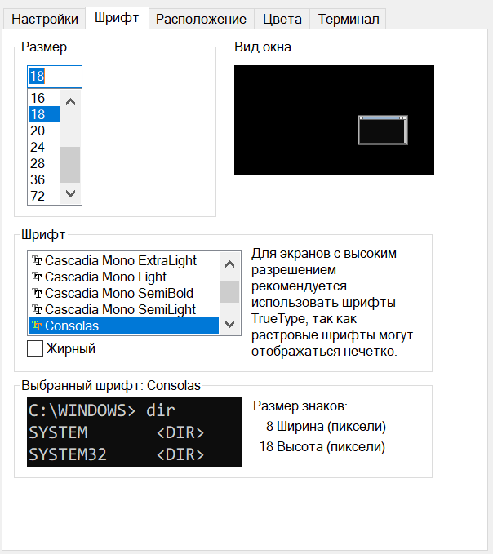
Задание 2. | Вернуться к оглавлению
Описание задания | Создайте программу «Всем привет!» и запустите её на выполнение.
Программный код | #include <stdio.h> void main() { printf("Hello world!\n"); }
Результат выполнения

06
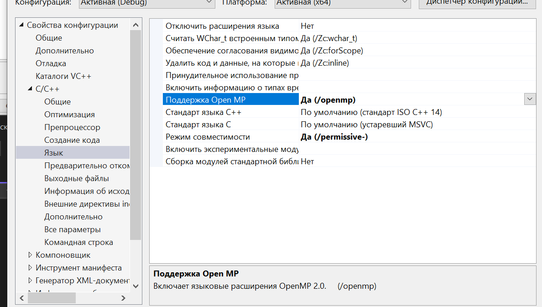
Задание 3. | Вернуться к оглавлению
Описание задания | Составьте и запустите программу Включите поддержку OpenMP Изучите изменения в окне редактора Запустите программу на выполнение Найдите версию спецификации для языка Си по дате выпуска.
Программный код | #include <stdio.h> void main() { #ifdef _OPENMP printf("OpenMP Date: %d\n", _OPENMP); #else printf("Sorry, No OpenMP\n"); #endif }
 |  | Спецификация: | https://www.openmp.org/wp-content/uploads/cspec20.pdf

07
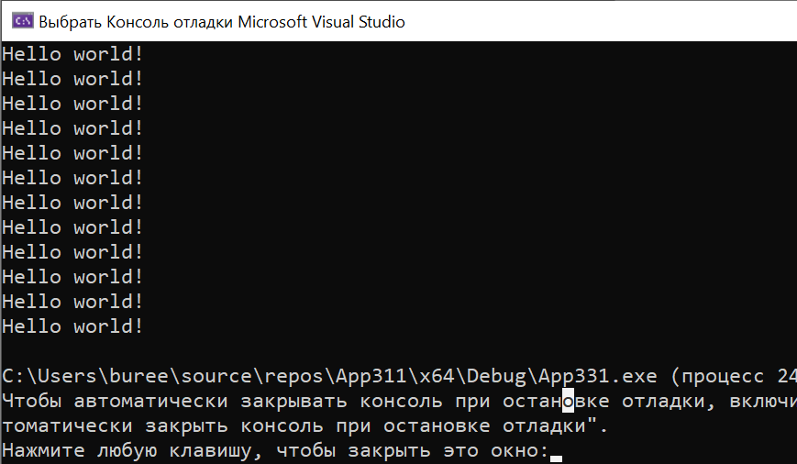
Задание 4. | Вернуться к оглавлению
Описание задания | Создайте и запустите программу (рис. 3.12). Настройте проект и запустите параллельную программу Выясните количество виртуальных процессоров на своём компьютере
Текст программы: | #include <stdio.h> void main() { #pragma omp parallel printf("Hello world!\n"); }
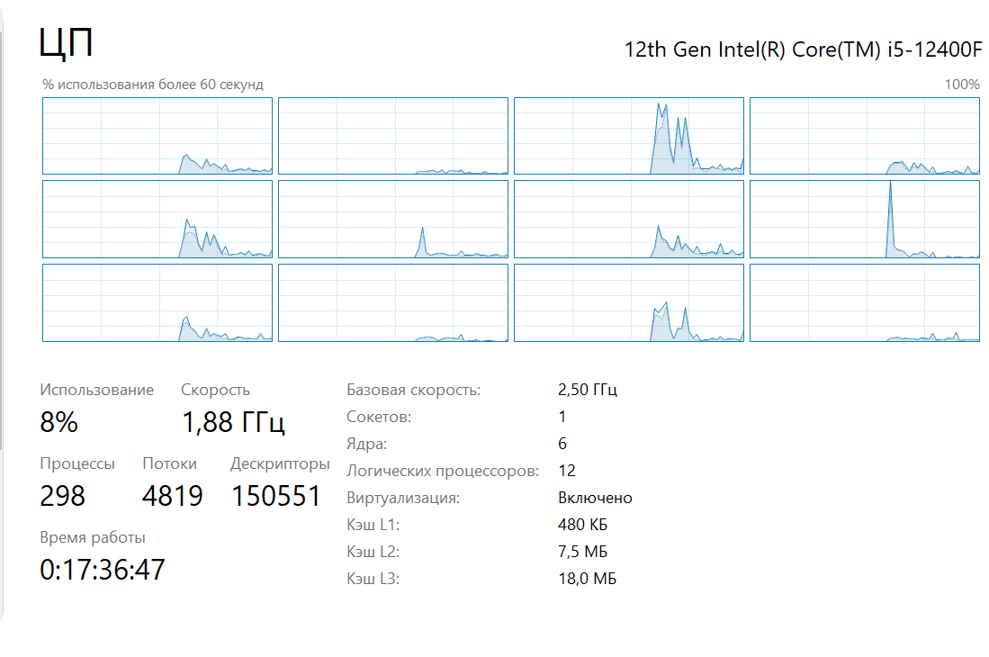
Результат выполнения с включенным OpenMP

08
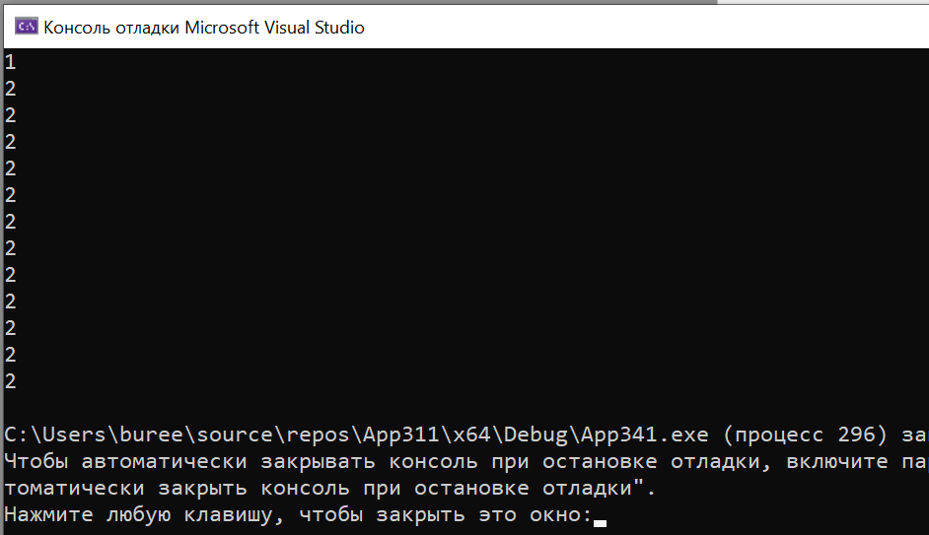
Задание 5. | Вернуться к оглавлению
Описание задания | Запустите параллельную программу (рис. 3.16)
Текст программы | #include <stdio.h> void main() { printf("1\n"); #pragma omp parallel printf("2\n"); }
Результат выполнения

09
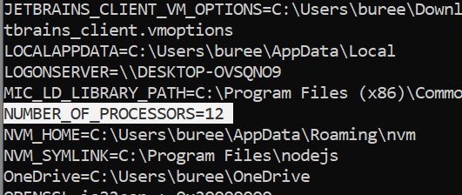
Задание 6. | Вернуться к оглавлению
Описание задания | Запустите командное окно Просмотрите список параметров окружения и об- ратите внимание на количество процессоров. Установите число потоков в командном окне Откройте новое командное окно. Изучите список параметров окружения Ознакомьтесь с окномсообщений о результатах компиляции программы. Смените текущий диск. Запустите программу в командной строке и убеди- тесь, что вам удалось задать число потоков.

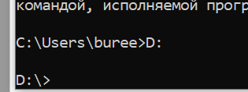

В новом окне переменной уже нет

10
Задание 7. | Вернуться к оглавлению
Описание задания | Установите число потоков с помощью и библиотеч- ной функции и убедитесь, что эта настройка сработала. 3.5.3. Установите число параллельных потоков через па- раметр директивы. Проверьте все комбинации настроек и сделайте выводы о приоритете настроек.
Исходный текст программы | #include <stdio.h> #include <omp.h> void main() { omp_set_num_threads(2); printf("1\n"); #pragma omp parallel printf("2\n"); printf("3\n"); } | Текст программы с num_threads | #include <stdio.h> #include <omp.h> void main() { printf("1\n"); #pragma omp parallel num_threads(4) printf("2\n"); printf("3\n"); }
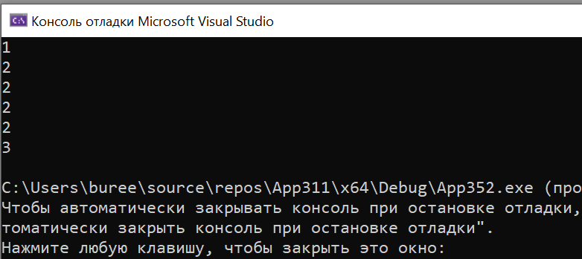
Результат выполнения программы |  | Результат выполнения программы
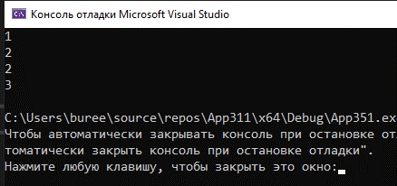

Результаты проверки и текст:
#include <stdio.h> #include <omp.h> void main() { omp_set_num_threads(2); printf("1\n"); #pragma omp parallel num_threads(3) printf("2\n"); printf("3\n"); }
Приоритет:#pragma omp parallel num_threads(3)>omp_set_num_threads(2)>set OMP_NUM_THREADS=4

12
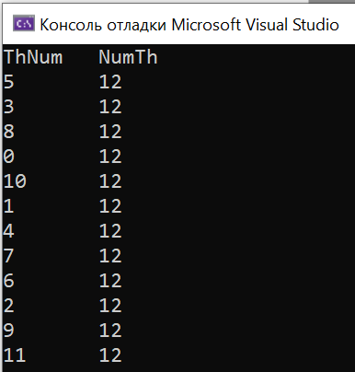
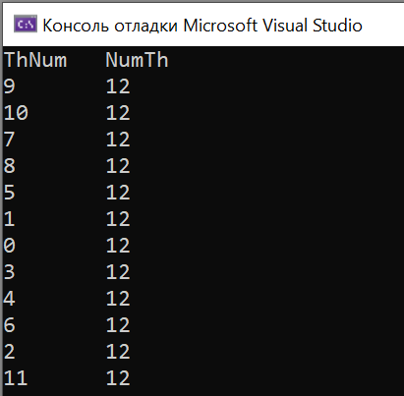
Задание 9. | Вернуться к оглавлению
Описание задания | Составьте программу (рис. 4.3). Запустите программу несколько раз и обратите внимание на порядок вывода но- меров потоков.
Исходный текст программы | #include <stdio.h> #include <omp.h> void main() { printf("ThNum\tNumTh\n"); #pragma omp parallel printf("%d\t%d\n", omp_get_thread_num(), omp_get_num_threads()); }
Результат выполнения программы

13
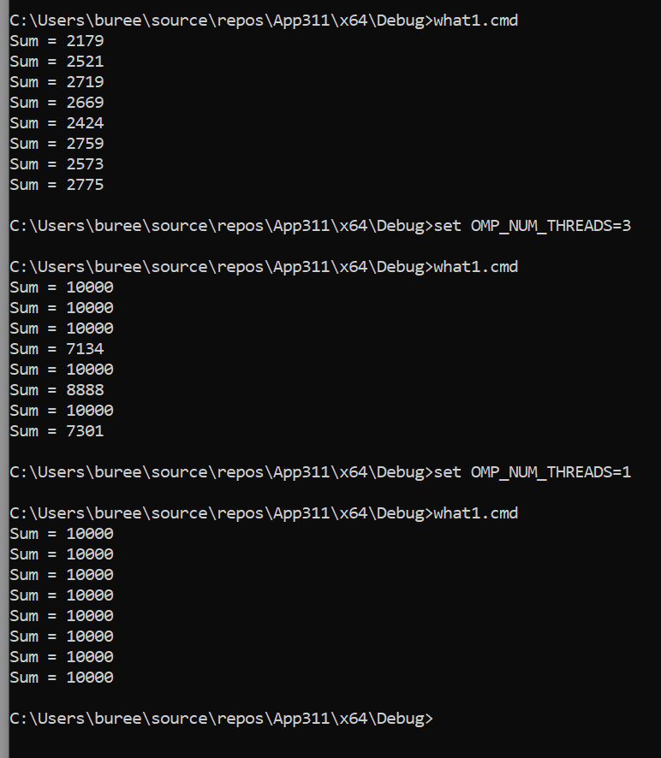

Задание 10. | Вернуться к оглавлению
Описание задания | Создайте программу (рис. 4.5) и запустите её несколько раз. Обратите внимание на полученные результаты Запустите пакетный файл и изучите полученные результаты. Запустите параллельную программу с разным количеством потоков и изучите полученные результаты.
Исходный текст программы | #include <stdio.h> #include <omp.h> void main() { int i, S = 0; #pragma omp parallel for for (i = 0; i < 10000; i++) S++; printf("Sum = %d\n", S); }
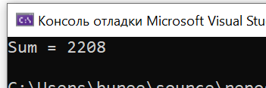
Результат выполнения программы |  | Код пакетного файла | @echo off for /L %%i in (1, 1, 8) do App421.exe
 |  | Как можно заметить, значение становится ближе к правильному с уменьшением количества потоков

14
Задание 11. | Вернуться к оглавлению
Описание задания | Создайте программу (рис. 4.15) и запустите её. Обратите внимание на порядок выполнения потоков. Запустите программу и направьте вывод в файл. Откройте файл в Блокноте и изучите его содержимое. Выполните сортировку и изучите порядок выполнения потоков.
Исходный текст программы | #include <stdio.h> #include <omp.h> void main() { int i, S = 0; printf("ThNum\tS\n"); #pragma omp parallel for for (i = 0; i < 10; i++) { S++; printf("%d\t%d\n", omp_get_thread_num(), S); } }
Результат выполнения программы

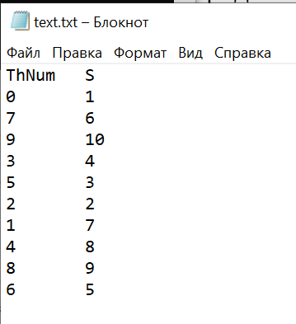

 |  | ThNum | S
 |  | 0 | 1
 |  | 7 | 6
 |  | 9 | 10
 |  | 3 | 4
 |  | 5 | 3
 |  | 2 | 2
 |  | 1 | 7
 |  | 4 | 8
 |  | 8 | 9
 |  | 6 | 5

15
Задание 12. | Вернуться к оглавлению
Описание задания | Составьте программу (рис. 4.23) и изучите поведение локальных копий общей переменной при распараллеливании цикла с редукцией.
Исходный текст программы | #include <stdio.h> #include <omp.h> void main() { int i, S = 10; printf("i\tThNum\tS\n"); #pragma omp parallel for reduction(+:S) for (i = 0; i < 20; i++) { S++; printf("%d\t%d\t%d\n", i, omp_get_thread_num(), S); } printf("%d\t%d\t%d\n", 20, omp_get_thread_num(), S); }
Результат выполнения программы

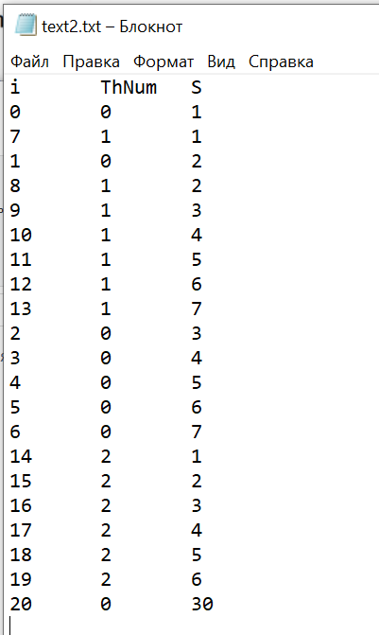
 |  | i | ThNum | S
 |  | 0 | 0 | 1
 |  | 1 | 0 | 2
 |  | 2 | 0 | 3
 |  | 3 | 0 | 4
 |  | 4 | 0 | 5
 |  | 5 | 0 | 6
 |  | 6 | 0 | 7
 |  | 20 | 0 | 30
 |  | 7 | 1 | 1
 |  | 8 | 1 | 2
 |  | 9 | 1 | 3
 |  | 10 | 1 | 4
 |  | 11 | 1 | 5
 |  | 12 | 1 | 6
 |  | 13 | 1 | 7
 |  | 14 | 2 | 1
 |  | 15 | 2 | 2
 |  | 16 | 2 | 3
 |  | 17 | 2 | 4
 |  | 18 | 2 | 5
 |  | 19 | 2 | 6

16
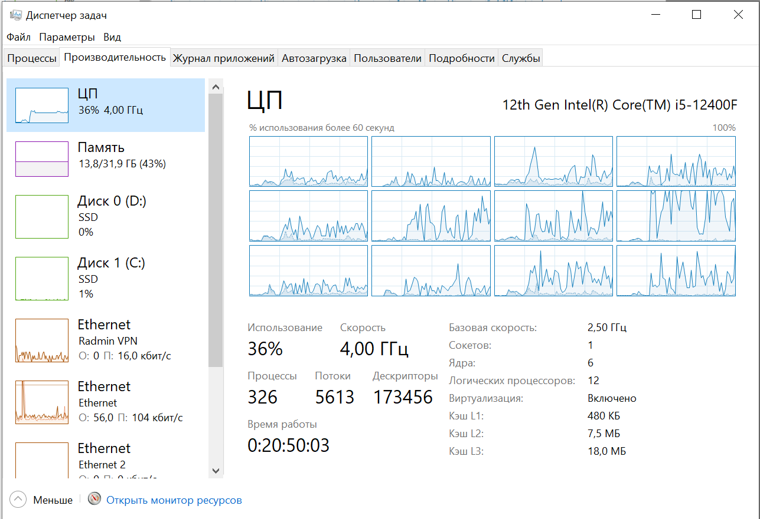
Задание 13. | Вернуться к оглавлению
Описание задания | Составьте программу (рис. 4.25) и проведите эксперимент с полной загрузкой всех ядер процессора (рис. 4.26). Проведите эксперимент с частичной загрузкой всех ядер процессора, задав число потоков меньше, чем числоядер.
Исходный текст программы | #include <stdio.h> #include <omp.h> void main() { long long i, S = 0; printf("S = %lld\n", S); #pragma omp parallel for reduction(+:S) for (i = 0; i < 1000000000000; i++) { S++; printf("S = %lld\n", S); } }
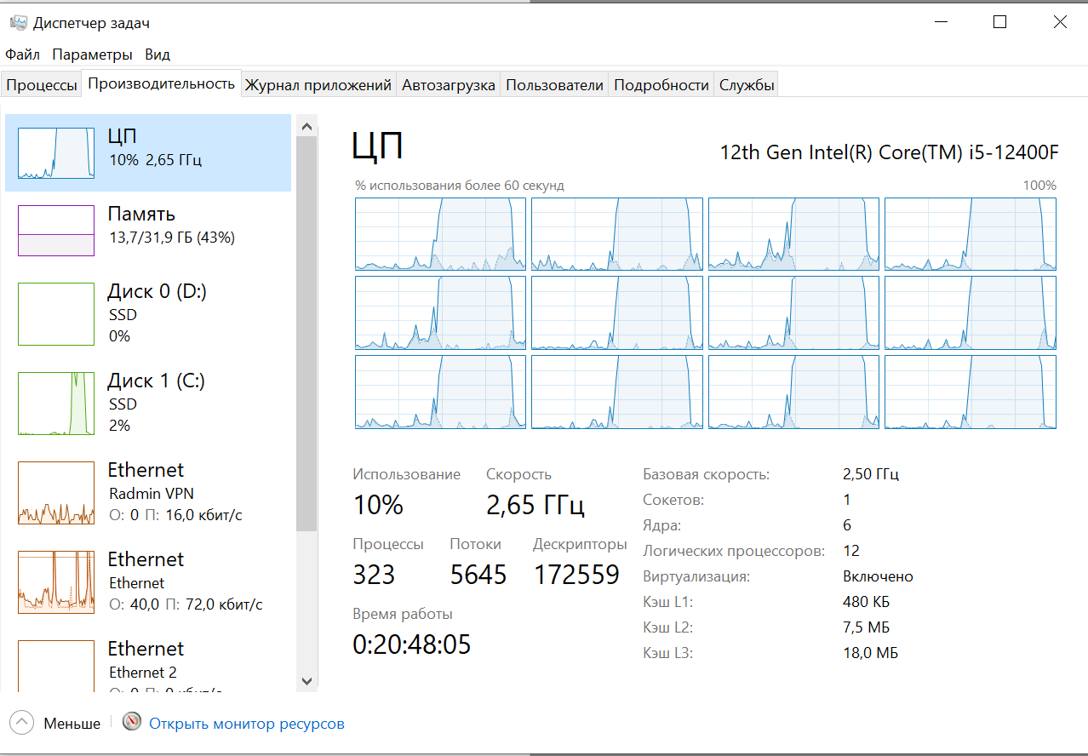
Результат выполнения программы | С полной загрузкой ядер

 | С неполной (2 потока)

17
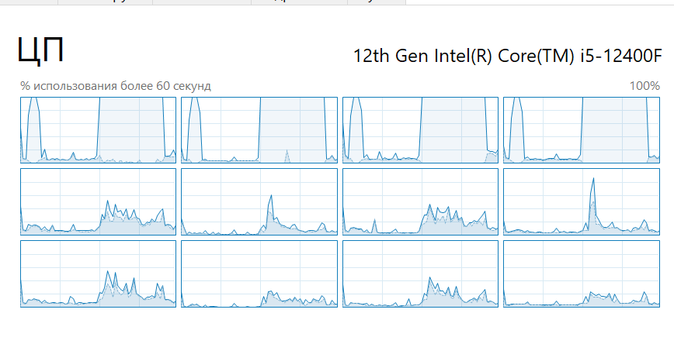
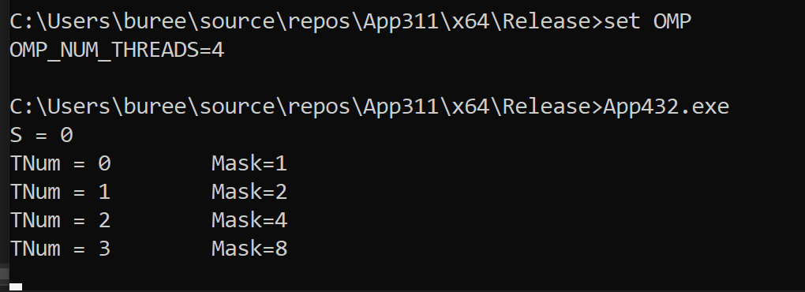
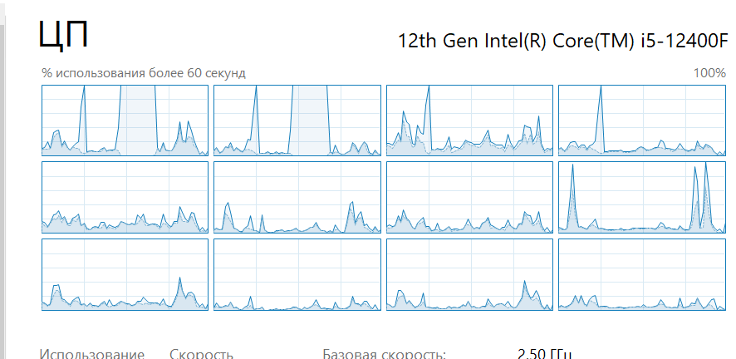
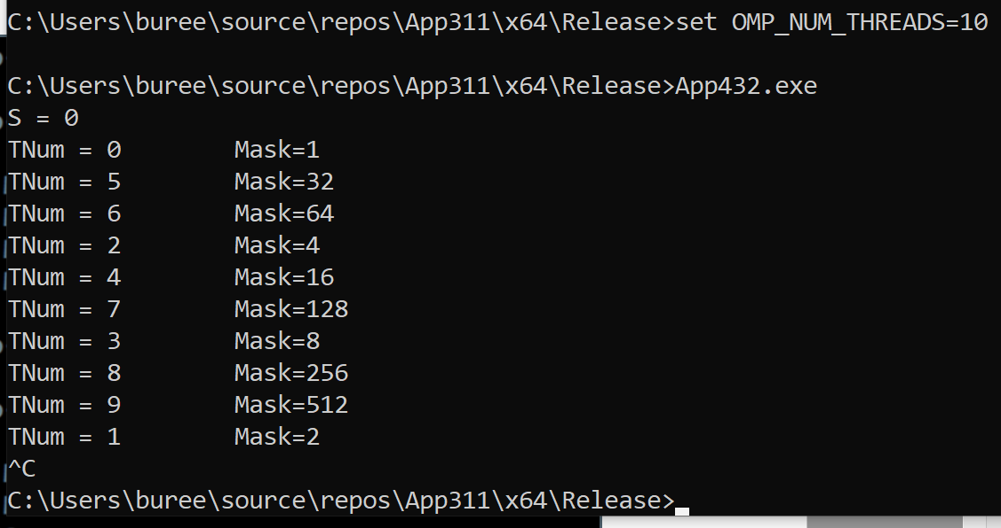
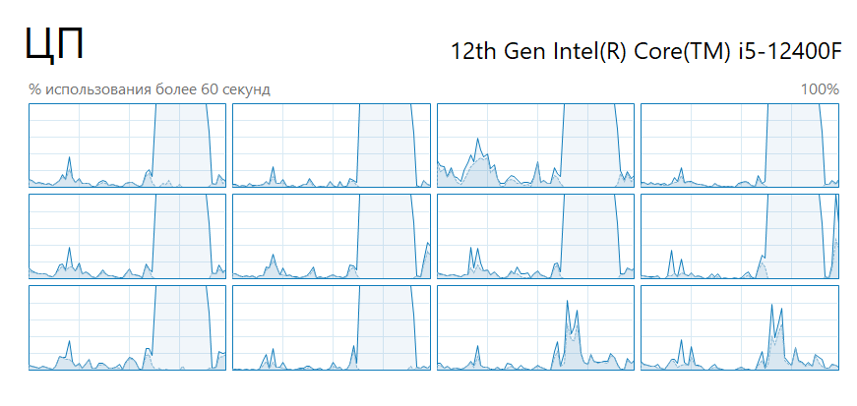
Задание 14. | Вернуться к оглавлению
Описание задания | Составьте программу (рис. 4.28) и запускайте её с разным количеством потоков. Обратите внимание на загрузку отдельных ядер. Установите разные значения количества потоков и проверьте правильность вычисления маски.
Исходный текст программы | #include <stdio.h> #include <omp.h> #include <windows.h> void main() { int TNum, Mask; long long i, S = 0; printf("S = %lld\n", S); #pragma omp parallel for reduction(+:S) private (TNum, Mask) for (i = 0; i < 1000000000000; i++) { if (S == 0) { TNum = omp_get_thread_num(); Mask = pow(2, TNum); SetThreadAffinityMask(GetCurrentThread(), Mask); printf("TNum = %d\tMask=%d\n", TNum, Mask); } S++; } printf("S = %lld\n", S); }
Результат выполнения программы

18
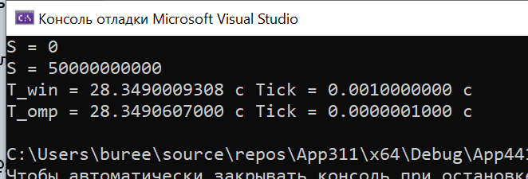
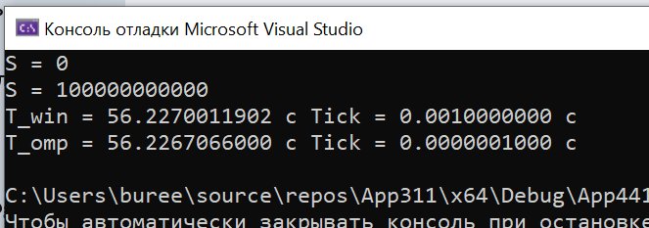
Задание 15. | Вернуться к оглавлению
Описание задания | Составьте и запустите программу (рис. 4.31). Сравните значения продолжительности вычислений, полученные двумя способами.
Исходный текст программы | #include <stdio.h> #include <omp.h> #include <time.h> void main() { long long i, S = 0; double T; printf("S = %lld\n", S); clock_t t; t = clock(); double tt; tt = omp_get_wtime(); #pragma omp parallel for reduction(+:S) for (i = 0; i < 50000000000; i++) { S++; } t = clock() - t; tt = omp_get_wtime() - tt; T = (float)t / CLOCKS_PER_SEC; printf("S = %lld\n", S); printf("T_win = %2.10f c\tTick = %2.10f c\n", T, 1./ (float)CLOCKS_PER_SEC); printf("T_omp = %2.10f c\tTick = %2.10f c\n", tt, omp_get_wtick()); }
Результат выполнения программы

19
Задание 16. | Вернуться к оглавлению
Описание задания | Вызовите справку и выясните, что делают параметры /B, /O и /X. Вызовите команду DIR по очереди с каждым из этих ключей.

Результат выполнения программы
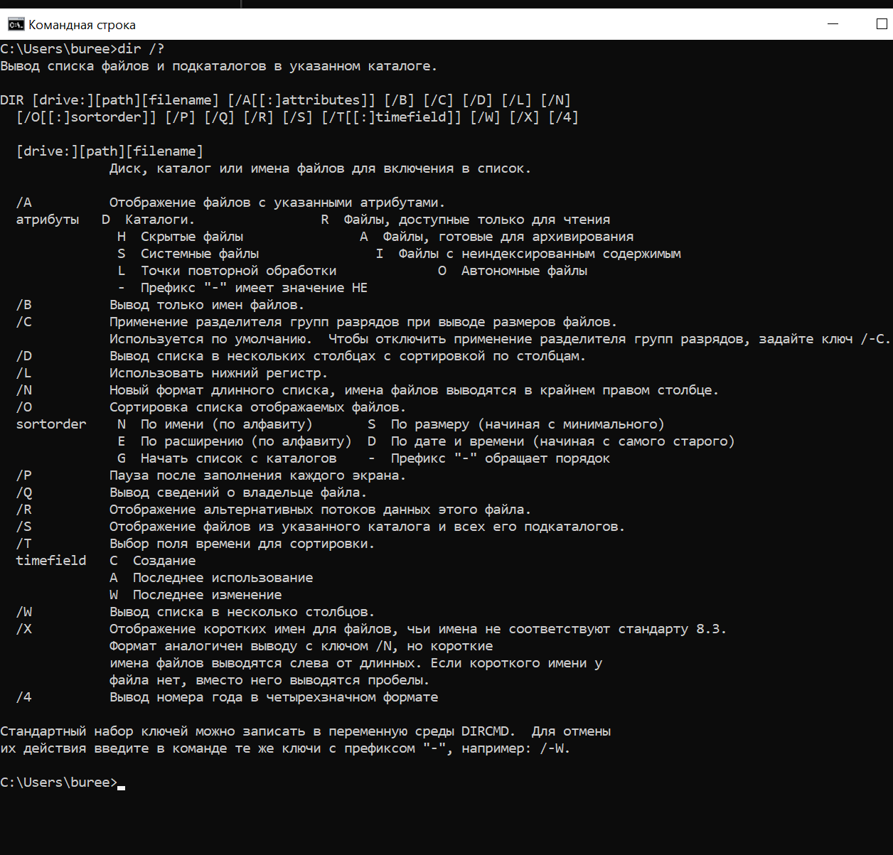
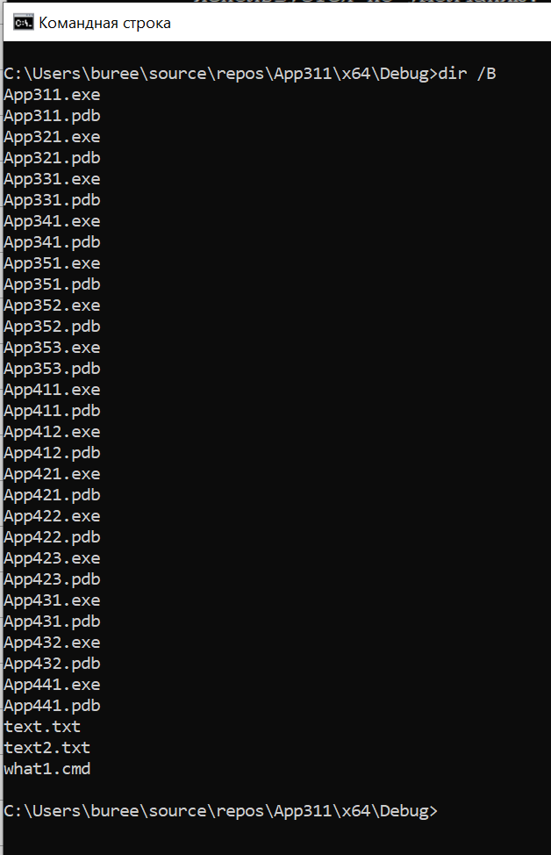
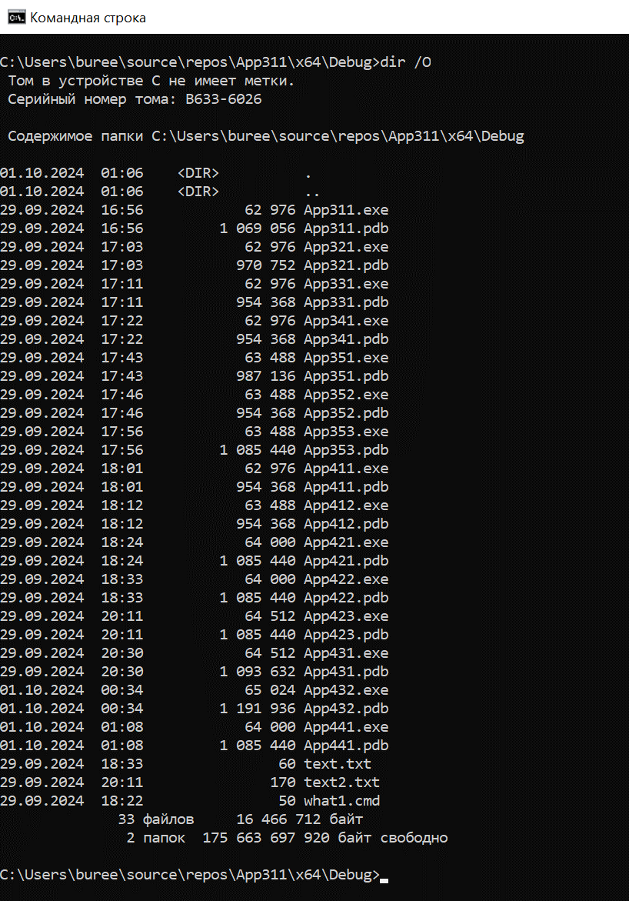
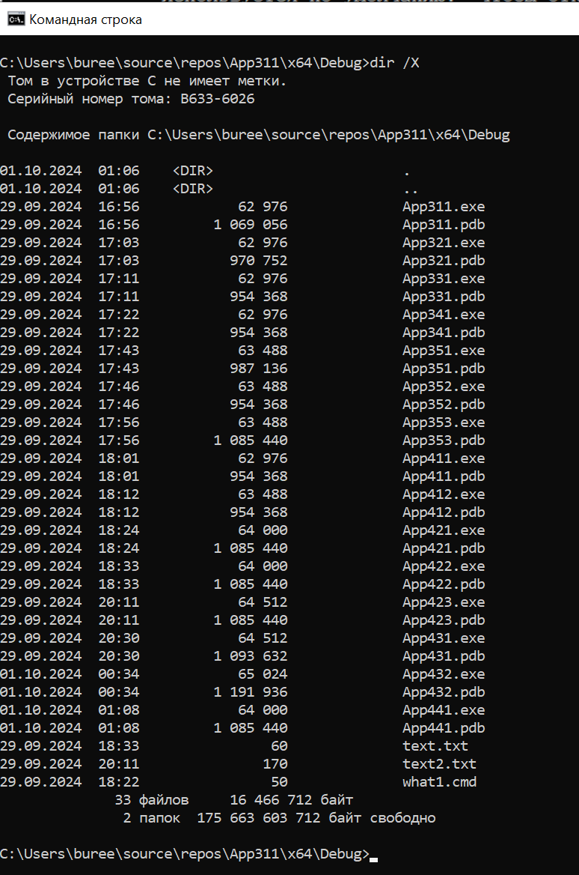
 | S | Ns | dT
 | S = 1000 | Ns = 1000 | dT = 0,0000000000 s
 | S = 1000000 | Ns = 1000000 | dT = 0,0010000000 s
 | S = 100000000 | Ns = 100000000 | dT = 0,0659999996 s
 | S = 1000000000 | Ns = 1000000000 | dT = 0,5030000210 s

20
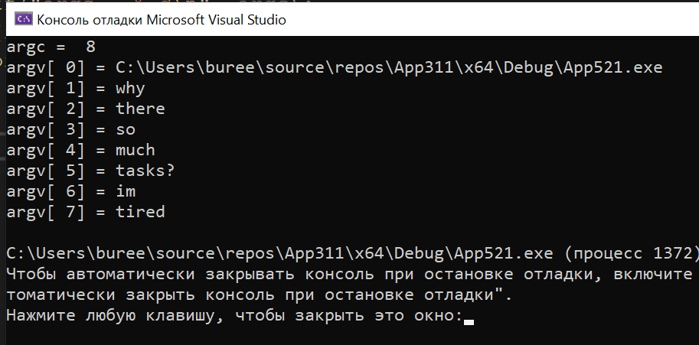
Задание 17. | Вернуться к оглавлению
Описание задания | Составьте программу (рис. 5.3) и запустите её из среды разработки. Задайте несколько параметров командной строки для отладки и запустите программу из среды разработки. Запустите программу в командном окне с несколькими аргументами и рассмотрите результаты.
Исходный текст программы | #include <stdio.h> void main(int argc, char* argv[]) { int i; printf("argc = %d\n", argc); for (i = 0; i < argc; i++) { printf("argv[%d] = %s\n", i, argv[i]); } }
Результат выполнения программы

21
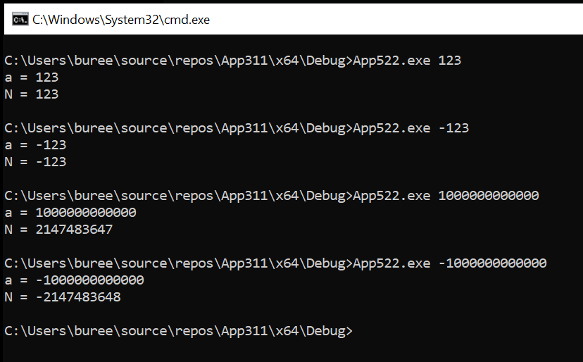
Задание 18. | Вернуться к оглавлению
Описание задания | Проверьте, как преобразуются вводимые числа. Проверьте, что происходит при выходе за границы допустимых значений. Вычислите минимальное и максимальное значения с помощью Калькулятора — Calculator, переключив его в режим научных вычислений.
Исходный текст программы | #include <stdio.h> #include <stdlib.h> void main(int argc, char* argv[]) { int N; N = atoi(argv[1]); printf("a = %s\n", argv[1]); printf("N = %d\n", N); }
Результат выполнения программы

22
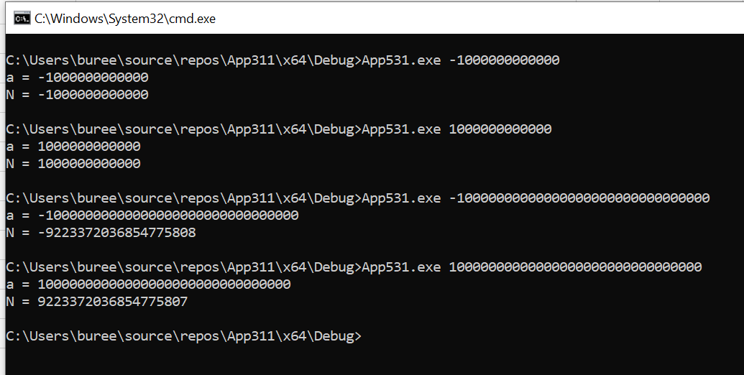
Задание 19. | Вернуться к оглавлению
Описание задания | Составьте программу (рис. 5.11) и проверьте правильность её работы.
Исходный текст программы | #include <stdio.h> #include <stdlib.h> void main(int argc, char* argv[]) { long long N; N = atoll(argv[1]); printf("a = %s\n", argv[1]); printf("N = %lld\n", N); }
Результат выполнения программы

23
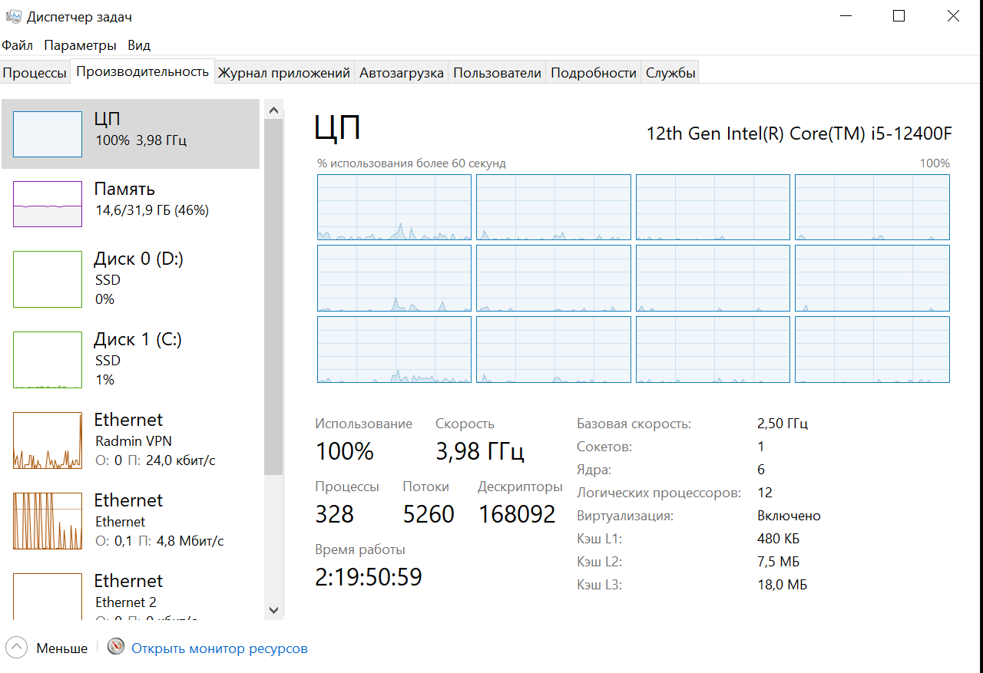
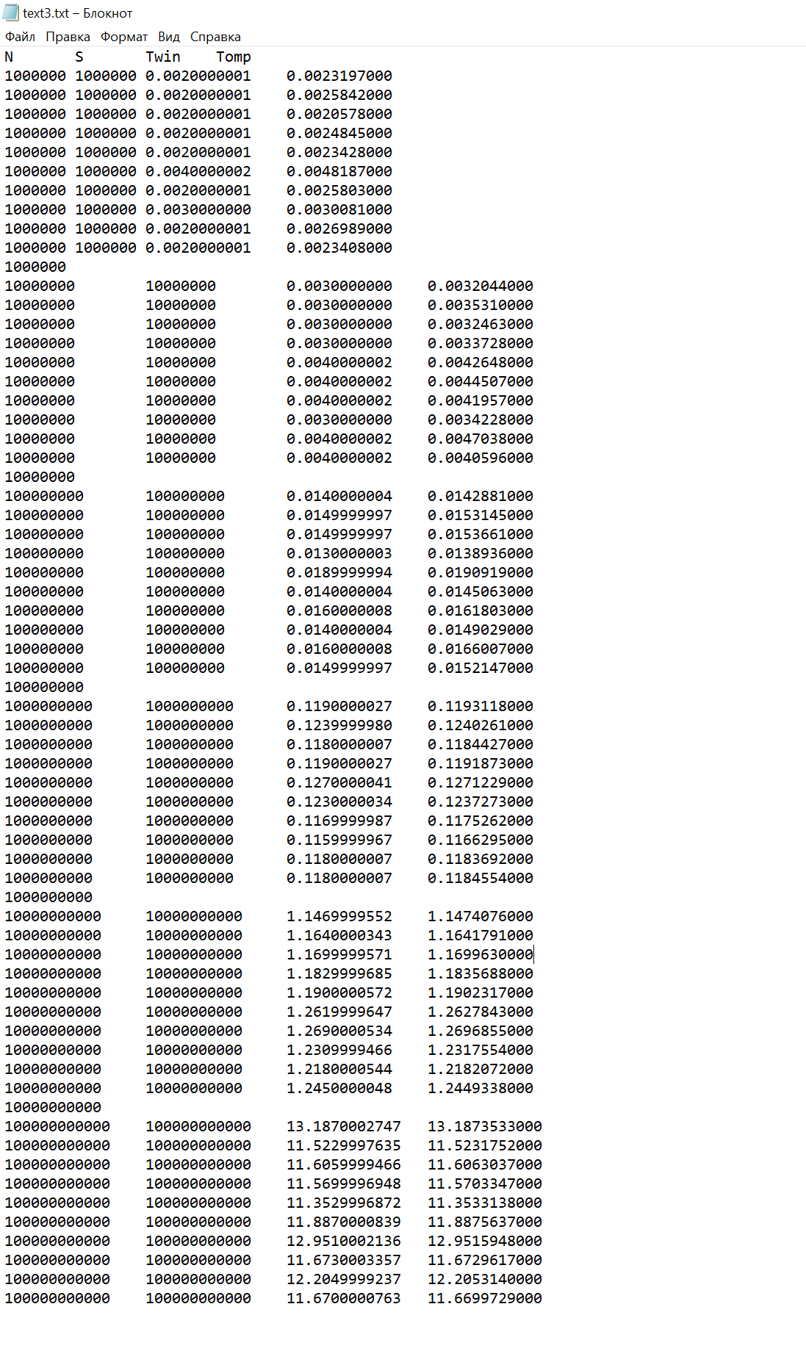
Задание 20. | Вернуться к оглавлению
Описание задания | Составьте программу (рис. 5.13) и подберите приемлемое число итераций. Запустите программу несколько раз и обратите внимание на длительность решения задачи. Запустите пакетный файл (рис. 5.16) и направьте вывод результатов в текстовый файл.
Исходный текст программы | #include <stdio.h> #include <stdlib.h> #include <omp.h> #include <time.h> #include <windows.h> void main(int argc, char* argv[]) { long long N, i, S = 0; int TNum, Mask; clock_t t; double Twin, Tomp; N = atoll(argv[1]); t = clock(); Tomp = omp_get_wtime(); #pragma omp parallel for reduction(+:S) private (TNum, Mask) for (i = 0; i < N; i++) { if (S == 0) { TNum = omp_get_thread_num(); Mask = pow(2, TNum); SetThreadAffinityMask(GetCurrentThread(), Mask); } S++; } t = clock() - t; Tomp = omp_get_wtime() - Tomp; Twin = (float)t / CLOCKS_PER_SEC; printf("%lld\t%lld\t", N, S); printf("%2.10f\t%2.10f\n", Twin, Tomp); } | Пакетный файл | @echo off echo N S Twin Tomp set "a=1000000" set "max=10000000000" :loop for /L %%i in (1,1,10) do ( "./App541.exe" %a% ) echo %a% set "a=%a%0" if %a% gtr %max% goto :end goto :loop :end
Результат выполнения программы

24
Задание 21. | Вернуться к оглавлению
Описание задания | Загрузите таблицу результатов выполнения предыдущей программы и добавьте вычисление логарифма. Присвойте таблице короткое информативное имя. Настройте сводную таблицу, как описано в методических указаниях. Сравните оценки времени выполнения, полученные разными способами.
 |  | N | S | Twin | Tomp | lgN | lgTwin | lgTomp | Error, %
 |  | 1000000 | 1000000 | 0.0020000001 | 0.0023197 | 6 | -2.6989699826 | -2.6345681775 | #REF!
 |  | 1000000 | 1000000 | 0.0020000001 | 0.0025842 | 6 | -2.6989699826 | -2.5876738779 | #REF!
 |  | 1000000 | 1000000 | 0.0020000001 | 0.0020578 | 6 | -2.6989699826 | -2.6865968371 | #REF!
 |  | 1000000 | 1000000 | 0.0020000001 | 0.0024845 | 6 | -2.6989699826 | -2.6047609989 | #REF!
 |  | 1000000 | 1000000 | 0.0020000001 | 0.0023428 | 6 | -2.6989699826 | -2.6302647846 | #REF!
 |  | 1000000 | 1000000 | 0.0040000002 | 0.0048187 | 6 | -2.397939987 | -2.3170701109 | #REF!
 |  | 1000000 | 1000000 | 0.0020000001 | 0.0025803 | 6 | -2.6989699826 | -2.5883297976
Суммирование на 12 ядрах
 | Average of lgTwin | Average of lgTomp
7,00
8,00
9,00
10,00
11,00
12,00
 |  | 1000000 | 1000000 | 0.003 | 0.0030081 | 6 | -2.5228787453 | -2.5217077303
 |  | 1000000 | 1000000 | 0.0020000001 | 0.0026989 | 6 | -2.6989699826 | -2.5688132067
 |  | 1000000 | 1000000 | 0.0020000001 | 0.0023408 | 6 | -2.6989699826 | -2.6306356912
 |  | 10000000 | 10000000 | 0.003 | 0.0032044 | 7 | -2.5228787453 | -2.4942532769
 |  | 10000000 | 10000000 | 0.003 | 0.003531 | 7 | -2.5228787453 | -2.4521022824
 |  | 10000000 | 10000000 | 0.003 | 0.0032463 | 7 | -2.5228787453 | -2.4886113482
 |  | 10000000 | 10000000 | 0.003 | 0.0033728 | 7 | -2.5228787453 | -2.4720094108
 |  | 10000000 | 10000000 | 0.0040000002 | 0.0042648 | 7 | -2.397939987 | -2.3701013305
 |  | 10000000 | 10000000 | 0.0040000002 | 0.0044507 | 7 | -2.397939987 | -2.3515716784
 |  | 10000000 | 10000000 | 0.0040000002 | 0.0041957 | 7 | -2.397939987 | -2.3771955722
 |  | 10000000 | 10000000 | 0.003 | 0.0034228 | 7 | -2.5228787453 | -2.4656184767
 |  | 10000000 | 10000000 | 0.0040000002 | 0.0047038 | 7 | -2.397939987 | -2.3275511522
 |  | 10000000 | 10000000 | 0.0040000002 | 0.0040596 | 7 | -2.397939987 | -2.3915167562
 |  | 100000000 | 100000000 | 0.0140000004 | 0.0142881 | 8 | -1.8538719519 | -1.8450255189
 |  | 100000000 | 100000000 | 0.0149999997 | 0.0153145 | 8 | -1.8239087496 | -1.8148971778
 |  | 100000000 | 100000000 | 0.0149999997 | 0.0153661 | 8 | -1.8239087496 | -1.8134363448
 |  | 100000000 | 100000000 | 0.0130000003 | 0.0138936 | 8 | -1.8860566377 | -1.8571852087
 |  | 100000000 | 100000000 | 0.0189999994 | 0.0190919 | 8 | -1.7212464128 | -1.7191508491
 |  | 100000000 | 100000000 | 0.0140000004 | 0.0145063 | 8 | -1.8538719519 | -1.8384433453
 |  | 100000000 | 100000000 | 0.0160000008 | 0.0161803 | 8 | -1.7958799956 | -1.7910134304
 |  | 100000000 | 100000000 | 0.0140000004 | 0.0149029 | 8 | -1.8538719519 | -1.8267292127
 |  | 100000000 | 100000000 | 0.0160000008 | 0.0166007 | 8 | -1.7958799956 | -1.7798735987
 |  | 100000000 | 100000000 | 0.0149999997 | 0.0152147 | 8 | -1.8239087496 | -1.8177366065
 |  | 1000000000 | 1000000000 | 0.1190000027 | 0.1193118 | 9 | -0.92445302875 | -0.92331660225
 |  | 1000000000 | 1000000000 | 0.123999998 | 0.1240261 | 9 | -0.90657832184 | -0.90648691247
 |  | 1000000000 | 1000000000 | 0.1180000007 | 0.1184427 | 9 | -0.92811799012 | -0.92649170107
 |  | 1000000000 | 1000000000 | 0.1190000027 | 0.1191873 | 9 | -0.92445302875 | -0.92377001837
 |  | 1000000000 | 1000000000 | 0.1270000041 | 0.1271229 | 9 | -0.89619626502 | -0.89577620831
 |  | 1000000000 | 1000000000 | 0.1230000034 | 0.1237273 | 9 | -0.91009487656 | -0.90753446423
 |  | 1000000000 | 1000000000 | 0.1169999987 | 0.1175262 | 9 | -0.93181414308 | -0.92986530576
 |  | 1000000000 | 1000000000 | 0.1159999967 | 0.1166295 | 9 | -0.93554202313 | -0.93319158623
 |  | 1000000000 | 1000000000 | 0.1180000007 | 0.1183692 | 9 | -0.92811799012 | -0.92676128756
 |  | 1000000000 | 1000000000 | 0.1180000007 | 0.1184554 | 9 | -0.92811799012 | -0.9264451364
 |  | 10000000000 | 10000000000 | 1.1469999552 | 1.1474076 | 10 | 0.059563400938 | 0.059717722161
 |  | 10000000000 | 10000000000 | 1.1640000343 | 1.1641791 | 10 | 0.065952993111 | 0.066019798319
 |  | 10000000000 | 10000000000 | 1.1699999571 | 1.169963 | 10 | 0.068185845822 | 0.06817212743
 |  | 10000000000 | 10000000000 | 1.1829999685 | 1.1835688 | 10 | 0.072984733064 | 0.073193508224
 |  | 10000000000 | 10000000000 | 1.1900000572 | 1.1902317 | 10 | 0.075546982268 | 0.075631512852
 |  | 10000000000 | 10000000000 | 1.2619999647 | 1.2627843 | 10 | 0.10105934276 | 0.10132917374
 |  | 10000000000 | 10000000000 | 1.2690000534 | 1.2696855 | 10 | 0.10346164037 | 0.10369615991
 |  | 10000000000 | 10000000000 | 1.2309999466 | 1.2317554 | 10 | 0.090258034092 | 0.090524474893
 |  | 10000000000 | 10000000000 | 1.2180000544 | 1.2182072 | 10 | 0.085647307694 | 0.085721161994
 |  | 10000000000 | 10000000000 | 1.2450000048 | 1.2449338 | 10 | 0.095169353106 | 0.095146258212
 |  | 100000000000 | 100000000000 | 13.187000275 | 13.1873533 | 11 | 1.1201460152 | 1.1201576414
 |  | 100000000000 | 100000000000 | 11.522999763 | 11.5231752 | 11 | 1.061565553 | 1.061572165
 |  | 100000000000 | 100000000000 | 11.605999947 | 11.6063037 | 11 | 1.0646825642 | 1.0646939305
 |  | 100000000000 | 100000000000 | 11.569999695 | 11.5703347 | 11 | 1.0633333475 | 1.0633459222
 |  | 100000000000 | 100000000000 | 11.352999687 | 11.3533138 | 11 | 1.0551106259 | 1.0551226417
 |  | 100000000000 | 100000000000 | 11.887000084 | 11.8875637 | 11 | 1.0750722658 | 1.0750928571
 |  | 100000000000 | 100000000000 | 12.951000214 | 12.9515948 | 11 | 1.1123033105 | 1.1123232487
 |  | 100000000000 | 100000000000 | 11.673000336 | 11.6729617 | 11 | 1.067182498 | 1.0671810606
 |  | 100000000000 | 100000000000 | 12.204999924 | 12.205314 | 11 | 1.086537781 | 1.0865489568
 |  | 100000000000 | 100000000000 | 11.670000076 | 11.6699729 | 11 | 1.0670708589 | 1.0670698475

25
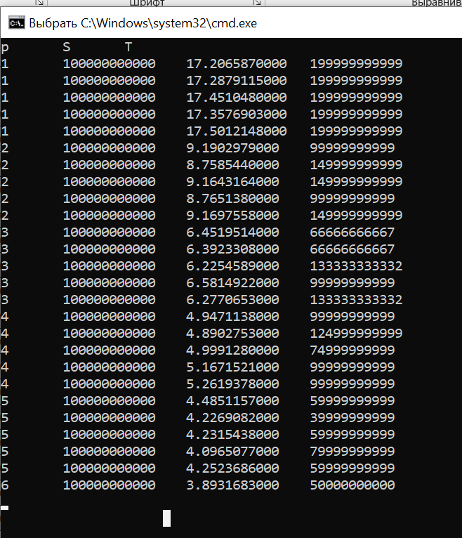
Задание 22. | Вернуться к оглавлению
Описание задания | Определите теоретические значения ускорения и эффективности вашего компьютера и сравните их с полученными в экспериментах.
Исходный текст программы |  | Пакетный файл 1 | @echo off echo p S T for /L %%i in (1, 1, 5) do "./App553.exe" 1 for /L %%i in (1, 1, 5) do "./App553.exe" 2 for /L %%i in (1, 1, 5) do "./App553.exe" 3 for /L %%i in (1, 1, 5) do "./App553.exe" 4 for /L %%i in (1, 1, 5) do "./App553.exe" 5 for /L %%i in (1, 1, 5) do "./App553.exe" 6 for /L %%i in (1, 1, 5) do "./App553.exe" 7 for /L %%i in (1, 1, 5) do "./App553.exe" 8 for /L %%i in (1, 1, 5) do "./App553.exe" 9 for /L %%i in (1, 1, 5) do "./App553.exe" 10 for /L %%i in (1, 1, 5) do "./App553.exe" 11 for /L %%i in (1, 1, 5) do "./App553.exe" 12 | Пакетный файл 2 | @echo off echo p S T for /L %%i in (1, 1, 5) do for /L %%j in (1, 1, 12) do "./App553.exe" %%j

26
Задание 23. | Вернуться к оглавлению
Описание задания | Загрузите данные из предыдущего задания в Excel и постройте график.
Результат выполнения программы:
T(p)
 | p | S | T | Sum (S + I) | Названия строк | Среднее по столбцу T | Sp | Ep
 | 1 | 100000000000 | 18.022024 | 199999999999 | 1 | 18.05090386 | 1 | 100.00%
 | 2 | 100000000000 | 9.491494 | 99999999999 | 2 | 9.4957915 | 1.9009372584 | 95.05%
 | 3 | 100000000000 | 6.787362 | 99999999999 | 3 | 6.80394774 | 2.6530044835 | 88.43%
 | 4 | 100000000000 | 5.572990 | 74999999999 | 4 | 5.47557338 | 3.2966234963 | 82.42%
 | 5 | 100000000000 | 4.659842 | 119999999999 | 5 | 4.70480814 | 3.8366928731 | 76.73%
 | 6 | 100000000000 | 4.209094 | 99999999999 | 6 | 4.34228236 | 4.1570083112 | 69.28%
 | 7 | 100000000000 | 4.074892 | 99999999999 | 7 | 4.06078984 | 4.4451706617 | 63.50%
 | 8 | 100000000000 | 3.817030 | 49999999999 | 8 | 3.89856912 | 4.6301356483 | 57.88%
 | 9 | 100000000000 | 3.598652 | 77777777777 | 9 | 3.64298232 | 4.9549798145 | 55.06%
 | 10 | 100000000000 | 3.542577 | 59999999999 | 10 | 3.63712014 | 4.9629660735 | 49.63%
 | 11 | 100000000000 | 3.475130 | 90909090909 | 11 | 3.67367278 | 4.9135851071 | 44.67%
 | 12 | 100000000000 | 3.561648 | 108333333332 | 12 | 3.66530658 | 4.9248005497 | 41.04%
 | 1 | 100000000000 | 18.087531 | 199999999999 | Общий итог | 5.9543123133 | 3.8063253564 | 69%
 | 2 | 100000000000 | 9.385895 | 99999999999
S(p)
 | 3 | 100000000000 | 6.690497 | 133333333332
 | 4 | 100000000000 | 5.439902 | 99999999999
 | 5 | 100000000000 | 4.614585 | 119999999999
 | 6 | 100000000000 | 4.418794 | 116666666665
 | 7 | 100000000000 | 4.113412 | 99999999999
 | 8 | 100000000000 | 3.841717 | 74999999999
 | 9 | 100000000000 | 3.643471 | 66666666666
 | 10 | 100000000000 | 3.679544 | 99999999999
 | 11 | 100000000000 | 3.486110 | 45454545454
 | 12 | 100000000000 | 3.605468 | 99999999999
 | 1 | 100000000000 | 17.991011 | 199999999999
 | 2 | 100000000000 | 9.485628 | 149999999999
 | 3 | 100000000000 | 6.683673 | 99999999999
E(p)
 | 4 | 100000000000 | 5.495551 | 74999999999
 | 5 | 100000000000 | 4.864578 | 59999999999
 | 6 | 100000000000 | 4.480729 | 66666666667
 | 7 | 100000000000 | 4.064255 | 42857142857
 | 8 | 100000000000 | 4.108272 | 87499999999
 | 9 | 100000000000 | 3.691055 | 44444444444
 | 10 | 100000000000 | 3.687555 | 109999999999
 | 11 | 100000000000 | 3.705132 | 109090909089
 | 12 | 100000000000 | 3.652976 | 33333333335
 | 1 | 100000000000 | 18.037270 | 199999999999
 | 2 | 100000000000 | 9.551910 | 149999999999
 | 3 | 100000000000 | 7.130172 | 66666666667
 | 4 | 100000000000 | 5.457007 | 124999999999
 | 5 | 100000000000 | 4.678381 | 119999999999
 | 6 | 100000000000 | 4.272645 | 116666666665
 | 7 | 100000000000 | 4.031983 | 85714285715
 | 8 | 100000000000 | 3.878027 | 24999999999
 | 9 | 100000000000 | 3.682479 | 44444444444
 | 10 | 100000000000 | 3.546656 | 29999999999
 | 11 | 100000000000 | 3.501889 | 45454545454
 | 12 | 100000000000 | 3.540803 | 33333333335
 | 1 | 100000000000 | 18.116683 | 199999999999
 | 2 | 100000000000 | 9.564030 | 149999999999
 | 3 | 100000000000 | 6.728035 | 66666666667
 | 4 | 100000000000 | 5.412417 | 49999999999
 | 5 | 100000000000 | 4.706655 | 39999999999
 | 6 | 100000000000 | 4.330150 | 116666666665
 | 7 | 100000000000 | 4.019408 | 71428571429
 | 8 | 100000000000 | 3.847800 | 74999999999
 | 9 | 100000000000 | 3.599253 | 33333333333
 | 10 | 100000000000 | 3.729269 | 29999999999
 | 11 | 100000000000 | 4.200104 | 90909090909
 | 12 | 100000000000 | 3.965639 | 58333333334

27
Задание 24. | Вернуться к оглавлению
Описание задания | Добавьте в программу параллельного суммирования привязку потоков к ядрам. Повторите исследование и выясните, как влияет привязка к ядрам на ускорение расчётов.
Исходный текст программы | #include <stdio.h> #include <stdlib.h> #include <omp.h> #include <windows.h> void main(int argc, char* argv[]) { long long i, S = 0, Sum = 0; double T; int p; int TNum, Mask; p = atoi(argv[1]); T = omp_get_wtime(); #pragma omp parallel for reduction(+:S) num_threads(p) private (TNum, Mask) for (i = 0; i < 100000000000ll; i++) { if (S == 0) { TNum = omp_get_thread_num(); Mask = pow(2, TNum); SetThreadAffinityMask(GetCurrentThread(), Mask); } S++; Sum = S + i; } T = omp_get_wtime() - T; printf("%d\t%lld\t%2.10f\t%lld\n", p, S, T, Sum); }
T(p)
 |  | p | S | T | SUM(I + S) | Названия строк | Среднее по столбцу T | Sp | Ep
 |  | 1 | 100000000000 | 25.89752 | 199999999999 | 1 | 25.85489416 | 0.07735479355 | 7.74%
 |  | 2 | 100000000000 | 25.26768 | 99999999999 | 2 | 25.26099262 | 0.079173452528 | 3.96%
 |  | 3 | 100000000000 | 17.03497 | 66666666667 | 3 | 17.0168786 | 0.11753036776 | 3.92%
 |  | 4 | 100000000000 | 12.85762 | 49999999999 | 4 | 12.92663826 | 0.15471926728 | 3.87%
 |  | 5 | 100000000000 | 10.78747 | 39999999999 | 5 | 10.86126518 | 0.1841406104 | 3.68%
 |  | 6 | 100000000000 | 9.78081 | 33333333333 | 6 | 9.66376468 | 0.20695868186 | 3.45%
 |  | 7 | 100000000000 | 8.54032 | 57142857143 | 7 | 8.37345936 | 0.23884990827 | 3.41%
 |  | 8 | 100000000000 | 7.29550 | 24999999999 | 8 | 7.50657902 | 0.26643295097 | 3.33%
 |  | 9 | 100000000000 | 6.57708 | 22222222223 | 9 | 6.56999044 | 0.304414446 | 3.38%
 |  | 10 | 100000000000 | 5.99291 | 39999999999 | 10 | 6.08931678 | 0.32844407218 | 3.28%
 |  | 11 | 100000000000 | 5.45622 | 54545454545 | 11 | 5.56753992 | 0.35922508482 | 3.27%
 |  | 12 | 100000000000 | 6.09281 | 16666666667 | 12 | 5.57669992 | 0.3586350402 | 2.99%
 |  | 1 | 100000000000 | 25.85725 | 199999999999 | Общий итог | 11.772334912 | 0.22298988965 | 4%
 |  | 2 | 100000000000 | 25.24693 | 99999999999
S(p)
 |  | 3 | 100000000000 | 16.99037 | 66666666667
 |  | 4 | 100000000000 | 12.85061 | 49999999999
 |  | 5 | 100000000000 | 10.65870 | 39999999999
 |  | 6 | 100000000000 | 9.58228 | 33333333333
 |  | 7 | 100000000000 | 8.24303 | 28571428571
 |  | 8 | 100000000000 | 7.44145 | 49999999999
 |  | 9 | 100000000000 | 6.75547 | 44444444444
 |  | 10 | 100000000000 | 6.08520 | 19999999999
 |  | 11 | 100000000000 | 5.75065 | 18181818181
 |  | 12 | 100000000000 | 5.10082 | 83333333333
 |  | 1 | 100000000000 | 25.82551 | 199999999999
 |  | 2 | 100000000000 | 25.24824 | 99999999999
 |  | 3 | 100000000000 | 17.03038 | 66666666667
 |  | 4 | 100000000000 | 13.09403 | 49999999999
E(p)
 |  | 5 | 100000000000 | 10.84210 | 39999999999
 |  | 6 | 100000000000 | 9.58663 | 33333333333
 |  | 7 | 100000000000 | 8.26254 | 28571428571
 |  | 8 | 100000000000 | 7.79230 | 74999999999
 |  | 9 | 100000000000 | 6.45419 | 66666666666
 |  | 10 | 100000000000 | 6.16785 | 19999999999
 |  | 11 | 100000000000 | 5.50199 | 54545454545
 |  | 12 | 100000000000 | 6.11281 | 16666666667
 |  | 1 | 100000000000 | 25.85350 | 199999999999
 |  | 2 | 100000000000 | 25.29107 | 99999999999
 |  | 3 | 100000000000 | 17.01964 | 66666666667
 |  | 4 | 100000000000 | 12.86569 | 49999999999
 |  | 5 | 100000000000 | 11.10792 | 39999999999
 |  | 6 | 100000000000 | 9.76943 | 33333333333
 |  | 7 | 100000000000 | 8.54836 | 57142857143
 |  | 8 | 100000000000 | 7.43442 | 24999999999
 |  | 9 | 100000000000 | 6.45153 | 66666666666
 |  | 10 | 100000000000 | 6.20524 | 19999999999
 |  | 11 | 100000000000 | 5.61077 | 90909090909
 |  | 12 | 100000000000 | 5.28939 | 83333333333
 |  | 1 | 100000000000 | 25.84069 | 199999999999
 |  | 2 | 100000000000 | 25.25104 | 99999999999
 |  | 3 | 100000000000 | 17.00904 | 66666666667
 |  | 4 | 100000000000 | 12.96525 | 99999999999
 |  | 5 | 100000000000 | 10.91013 | 39999999999
 |  | 6 | 100000000000 | 9.59969 | 33333333333
 |  | 7 | 100000000000 | 8.27305 | 28571428571
 |  | 8 | 100000000000 | 7.56923 | 24999999999
 |  | 9 | 100000000000 | 6.61168 | 88888888888
 |  | 10 | 100000000000 | 5.99539 | 39999999999
 |  | 11 | 100000000000 | 5.51807 | 18181818181
 |  | 12 | 100000000000 | 5.28766 | 16666666667

28
Задание 25. | Вернуться к оглавлению
Описание задания | Опишите в отчёте свой вариант задания. Запишите в отчёте аналитическое решение задачи — формулы и найденное значение. Составьте программу (рис. 6.3) для своего варианта задания. Проверьте работу программы в командной строке, задавая разное количество итераций. Составьте пакетный файл (рис. 6.4) и запустите его в командной строке.
 |  | x | y | y(среднее) | a3 | a2 | a1 | a0 | A | B
 |  | -10 | 160 | 133.4375 | 0.06 | 0.3 | -8 | 110 | -10 | 20
 |  | -9.5 | 161.6325 | Грубая оценка
 |  | -9 | 162.56 | 4003.125
 |  | -8.5 | 162.8275
 |  | -8 | 162.48
 |  | -7.5 | 161.5625 | Пределы интегрирования
 |  | -7 | 160.12 | F(-10) | F(20)
 |  | -6.5 | 158.1975 | -1450 | 3800
 |  | -6 | 155.84 | Разность интегралов
 |  | -5.5 | 153.0925 | F(A)-F(B)= | 5250
Исходный текст программы |  | -5 | 150 | Среднее значение f(x)
#include <stdio.h>
#include <stdlib.h>
#include <omp.h>
#include <windows.h>
void main(int argc, char* argv[])
{
long long i, N;
double T;
float dx, x = 0.0, S = 0.0;
N = atoll(argv[1]);
T = omp_get_wtime();
dx = 30.0 / N;
for (i = 0; i < N; i++) {
x = -10.0 + (i + 0.5) * dx;
S = S + 0.06 * x * x * x + 0.3 * x * x - 8.0 * x + 110.0;
}
S = S * dx;
T = omp_get_wtime() - T;
printf("%lld\t%2.10f\t%2.10f\n", N, S, T);
}
 |  | -4.5 | 146.6075 | y(среднее)= | 175
 |  | -4 | 142.96 | d(f(x))= | 41.56%
 |  | -3.5 | 139.1025
 |  | -3 | 135.08
 |  | -2.5 | 130.9375
 |  | -2 | 126.72
 |  | -1.5 | 122.4725
 |  | -1 | 118.24
 |  | -0.5 | 114.0675
 |  | 0 | 110
 |  | 0.5 | 106.0825
 |  | 1 | 102.36
 |  | 1.5 | 98.8775
 |  | 2 | 95.68
 |  | 2.5 | 92.8125
 |  | 3 | 90.32
@echo off
echo N S T
for /L %%i in (1, 1, 10) do "./App611.exe" %%i
for /L %%i in (20, 10, 100) do "./App611.exe" %%i
for /L %%i in (200, 100, 1000) do "./App611.exe" %%i
for /L %%i in (2000, 1000, 10000) do "./App611.exe" %%i
for /L %%i in (100000, 100000, 1000000) do "./App611.exe" %%i
for /L %%i in (2000000, 2000000, 50000000) do "./App611.exe" %%i
Пакетный файл |  | 3.5 | 88.2475
 |  | 4 | 86.64
 |  | 4.5 | 85.5425
 |  | 5 | 85
 |  | 5.5 | 85.0575
 |  | 6 | 85.76
 |  | 6.5 | 87.1525
 |  | 7 | 89.28
 |  | 7.5 | 92.1875
 |  | 8 | 95.92
 |  | 8.5 | 100.5225
 |  | 9 | 106.04
 |  | 9.5 | 112.5175
 |  | 10 | 120
 |  | 10.5 | 128.5325
 |  | 11 | 138.16
 |  | 11.5 | 148.9275
 |  | 12 | 160.88
 |  | 12.5 | 174.0625
 |  | 13 | 188.52
 |  | 13.5 | 204.2975
 |  | 14 | 221.44
 |  | 14.5 | 239.9925
 |  | 15 | 260
 |  | 15.5 | 281.5075
 |  | 16 | 304.56
 |  | 16.5 | 329.2025
 |  | 17 | 355.48
 |  | 17.5 | 383.4375
 |  | 18 | 413.12
 |  | 18.5 | 444.5725
 |  | 19 | 477.84
 |  | 19.5 | 512.9675
 |  | 20 | 550

29
S(lgN)
Задание 26. | Вернуться к оглавлению
Описание задания | Опишите в отчёте свой вариант задания. Запишите в отчёте аналитическое решение задачи — формулы и найденное значение. Составьте программу (рис. 6.3) для своего варианта задания. Проверьте работу программы в командной строке, задавая разное количество итераций. Составьте пакетный файл (рис. 6.4) и запустите его в командной строке.
 |  | Пределы интегрирования |  | N | S | T | lgN | Err | lgErr
 |  | F(-10) | F(20) | 1 | 2550 | 0.0000001 | 0 | 51.43% | -0.28879553925
 |  | -1450 | 3800 | 2 | 4575 | 0 | 0.30102999566 | 12.86% | -0.89085553057
 |  | Разность интегралов |  | 3 | 4950 | 0 | 0.47712125472 | 5.71% | -1.2430380487
 |  | F(A)-F(B)= | 5250 | 4 | 5081.25 | 0.0000002 | 0.60205999133 | 3.21% | -1.4929155219
 |  |  |  | 5 | 5142 | 0.0000001 | 0.69897000434 | 2.06% | -1.6867355479
 |  |  |  | 6 | 5175 | 0.0000001 | 0.77815125038 | 1.43% | -1.84509804
 |  |  |  | 7 | 5194.8969727 | 0.0000001 | 0.84509804001 | 1.05% | -1.9789838439
 |  |  |  | 8 | 5207.8125 | 0 | 0.90308998699 | 0.80% | -2.0949755132
 |  |  |  | 9 | 5216.6660156 | 0.0000001 | 0.95424250944 | 0.63% | -2.1972720759
 |  |  |  | 10 | 5223 | 0.0000001 | 1 | 0.51% | -2.2887955392
 |  |  |  | 20 | 5243.25 | 0.0000002 | 1.3010299957 | 0.13% | -2.8908555306
 |  |  |  | 30 | 5246.9995117 | 0.0000003 | 1.4771212547 | 0.06% | -3.2429673685
 |  |  |  | 40 | 5248.3125 | 0.0000002 | 1.6020599913 | 0.03% | -3.4929155219
 |  |  |  | 50 | 5248.9208984 | 0.0000002 | 1.6989700043 | 0.02% | -3.687096982
 |  |  |  | 60 | 5249.25 | 0.0000003 | 1.7781512504 | 0.01% | -3.84509804
 |  |  |  | 70 | 5249.4487305 | 0.0000004 | 1.84509804 | 0.01% | -3.9787953138
 |  |  |  | 80 | 5249.5786133 | 0.0000004 | 1.903089987 | 0.01% | -4.0954784599
 |  |  |  | 90 | 5249.6665039 | 0.0000004 | 1.9542425094 | 0.01% | -4.197068552
 |  |  |  | 100 | 5249.7299805 | 0.0000005 | 2 | 0.01% | -4.2887641245
 |  |  |  | 200 | 5249.9345703 | 0.000001 | 2.3010299957 | 0.00% | -4.9043844573
Err(lgN)
 |  |  |  | 300 | 5249.9702148 | 0.0000014 | 2.4771212547 | 0.00% | -5.2461594214
 |  |  |  | 400 | 5249.9848633 | 0.0000021 | 2.6020599913 | 0.00% | -5.5401275604
 |  |  |  | 500 | 5249.9912109 | 0.0000025 | 2.6989700043 | 0.00% | -5.7762167506
 |  |  |  | 600 | 5249.9926758 | 0.0000029 | 2.7781512504 | 0.00% | -5.8553979937
 |  |  |  | 700 | 5249.9951172 | 0.0000035 | 2.84509804 | 0.00% | -6.0314892557
 |  |  |  | 800 | 5249.9936523 | 0.000004 | 2.903089987 | 0.00% | -5.9175459068
 |  |  |  | 900 | 5250.0019531 | 0.0000044 | 2.9542425094 | 0.00% | -6.4294292644
 |  |  |  | 1000 | 5249.9956055 | 0.0000049 | 3 | 0.00% | -6.0772467512
 |  |  |  | 2000 | 5250.0014648 | 0.0000097 | 3.3010299957 | 0.00% | -6.5543679862
 |  |  |  | 3000 | 5250.0048828 | 0.0000146 | 3.4771212547 | 0.00% | -6.0314892557
 |  |  |  | 4000 | 5249.9990234 | 0.0000195 | 3.6020599913 | 0.00% | -6.73045926
 |  |  |  | 5000 | 5250.0043945 | 0.0000243 | 3.6989700043 | 0.00% | -6.0772467512
 |  |  |  | 6000 | 5249.9951172 | 0.0000294 | 3.7781512504 | 0.00% | -6.0314892557
 |  |  |  | 7000 | 5250.0014648 | 0.0000347 | 3.84509804 | 0.00% | -6.5543679862
 |  |  |  | 8000 | 5250.0048828 | 3.87999E-05 | 3.903089987 | 0.00% | -6.0314892557
 |  |  |  | 9000 | 5249.996582 | 0.0000437 | 3.9542425094 | 0.00% | -6.1863912093
 |  |  |  | 10000 | 5249.9980469 | 0.0000491 | 4 | 0.00% | -6.4294292644
 |  |  |  | 100000 | 5249.9858398 | 0.0007445 | 5 | 0.00% | -5.5690912593
 |  |  |  | 200000 | 5249.8945312 | 0.0010007 | 5.3010299957 | 0.00% | -4.6970355046
 |  |  |  | 300000 | 5250.3261719 | 0.0015587 | 5.4771212547 | 0.01% | -4.2067127932
 |  |  |  | 400000 | 5250.293457 | 0.0020099 | 5.6020599913 | 0.01% | -4.2526147838
 |  |  |  | 500000 | 5250.8691406 | 0.0025255 | 5.6989700043 | 0.02% | -3.7810692534
T(N)
 |  |  |  | 600000 | 5248.5786133 | 0.0029824 | 5.7781512504 | 0.03% | -3.5674470503
 |  |  |  | 700000 | 5248.6870117 | 0.003407 | 5.84509804 | 0.03% | -3.6018984535
 |  |  |  | 800000 | 5248.887207 | 0.0039137 | 5.903089987 | 0.02% | -3.6737449305
 |  |  |  | 900000 | 5249.4423828 | 0.0044781 | 5.9542425094 | 0.01% | -3.9738231518
 |  |  |  | 1000000 | 5248.5332031 | 0.004905 | 6 | 0.03% | -3.5537893274
 |  |  |  | 2000000 | 5254.7006836 | 0.0097468 | 6.3010299957 | 0.09% | -3.0479982839
 |  |  |  | 4000000 | 5243.1933594 | 0.019485 | 6.6020599913 | 0.13% | -2.8872264819
 |  |  |  | 6000000 | 5292.2944336 | 0.0292574 | 6.7781512504 | 0.81% | -2.0938760901
 |  |  |  | 8000000 | 5241.730957 | 0.0390833 | 6.903089987 | 0.16% | -2.8027040547
 |  |  |  | 10000000 | 5128.0107422 | 0.0493498 | 7 | 2.32% | -1.6338377144
 |  |  |  | 12000000 | 5203.5029297 | 0.0584846 | 7.079181246 | 0.89% | -2.0527337137
 |  |  |  | 14000000 | 5179.0214844 | 0.0682555 | 7.1461280357 | 1.35% | -1.8690323907
 |  |  |  | 16000000 | 5370.0415039 | 0.0782062 | 7.2041199827 | 2.29% | -1.6408278757
 |  |  |  | 18000000 | 5457.1176758 | 0.0886624 | 7.2552725051 | 3.95% | -1.4039421395
 |  |  |  | 20000000 | 5520.0546875 | 0.0976005 | 7.3010299957 | 5.14% | -1.2887075834
 |  |  |  | 22000000 | 5682.0029297 | 0.1081811 | 7.3424226808 | 8.23% | -1.0846726114
 |  |  |  | 24000000 | 5761.3964844 | 0.118034 | 7.3802112417 | 9.74% | -1.0114015653
 |  |  |  | 26000000 | 5554.9077148 | 0.1274491 | 7.414973348 | 5.81% | -1.2359908903
 |  |  |  | 28000000 | 5377.9169922 | 0.137031 | 7.4471580313 | 2.44% | -1.6132310645
 |  |  |  | 30000000 | 5224.5258789 | 0.1464776 | 7.4771212547 | 0.49% | -2.3140600945
 |  |  |  | 32000000 | 5090.3076172 | 0.1564404 | 7.5051499783 | 3.04% | -1.5168751022
 |  |  |  | 34000000 | 4971.8808594 | 0.1662905 | 7.531478917 | 5.30% | -1.2759284246
 |  |  |  | 36000000 | 4879.0791016 | 0.1756431 | 7.5563025008 | 7.07% | -1.1508780004
lgErr(lgN)
 |  |  |  | 38000000 | 4879.0795898 | 0.1853777 | 7.5797835966 | 7.07% | -1.1508785721
 |  |  |  | 40000000 | 4879.0800781 | 0.1960288 | 7.6020599913 | 7.07% | -1.1508791438
 |  |  |  | 42000000 | 4879.0791016 | 0.2057384 | 7.6232492904 | 7.07% | -1.1508780004
 |  |  |  | 44000000 | 4879.0791016 | 0.2155025 | 7.6434526765 | 7.07% | -1.1508780004
 |  |  |  | 46000000 | 4879.0795898 | 0.2246337 | 7.6627578317 | 7.07% | -1.1508785721
 |  |  |  | 48000000 | 4879.0791016 | 0.2354529 | 7.6812412374 | 7.07% | -1.1508780004
 |  |  |  | 50000000 | 4879.0800781 | 0.244534 | 7.6989700043 | 7.07% | -1.1508791438

30
Задание 27. | Вернуться к оглавлению
Описание задания | Проведите анализ эффективности, постройте графики и сделайте выводы, для предыдущего задания, но уже с переменными типа double.
Исходный текст программы |  | Пределы интегрирования
#include <stdio.h>
#include <stdlib.h>
#include <omp.h>
#include <windows.h>
void main(int argc, char* argv[])
{
long long i, N;
double T;
double dx, x = 0.0, S = 0.0;
N = atoll(argv[1]);
T = omp_get_wtime();
dx = 30.0 / N;
for (i = 0; i < N; i++) {
x = -10.0 + (i + 0.5) * dx;
S = S + 0.06 * x * x * x + 0.3 * x * x - 8.0 * x + 110.0;
}
S = S * dx;
T = omp_get_wtime() - T;
printf("%lld\t%2.10f\t%2.10f\n", N, S, T);
}
 |  | F(-10) | F(20)
 |  | -1450 | 3800
 |  | Разность интегралов
 |  | F(A)-F(B)= | 5250

S(lgN)

 | N | S | T | lgN | Err | lgErr
 | 1 | 2550 | 0.0000001 | 0 | 51.428571% | -0.28879553925
 | 2 | 4575 | 0 | 0.30102999566 | 12.857143% | -0.89085553057
 | 3 | 4950 | 0 | 0.47712125472 | 5.714286% | -1.2430380487
 | 4 | 5081.25 | 0.0000001 | 0.60205999133 | 3.214286% | -1.4929155219
 | 5 | 5142 | 0.0000001 | 0.69897000434 | 2.057143% | -1.6867355479
 | 6 | 5175 | 0.0000001 | 0.77815125038 | 1.428571% | -1.84509804
 | 7 | 5194.8979592 | 0.0000001 | 0.84509804001 | 1.049563% | -1.9789916193
 | 8 | 5207.8125 | 0 | 0.90308998699 | 0.803571% | -2.0949755132
 | 9 | 5216.6666667 | 0 | 0.95424250944 | 0.634921% | -2.1972805581
 | 10 | 5223 | 0.0000001 | 1 | 0.514286% | -2.2887955392
 | 20 | 5243.25 | 0.0000002 | 1.3010299957 | 0.128571% | -2.8908555306
 | 30 | 5247 | 0.0000001 | 1.4771212547 | 0.057143% | -3.2430380487
 | 40 | 5248.3125 | 0.0000001 | 1.6020599913 | 0.032143% | -3.4929155219
 | 50 | 5248.92 | 0.0000001 | 1.6989700043 | 0.020571% | -3.6867355479
 | 60 | 5249.25 | 0.0000001 | 1.7781512504 | 0.014286% | -3.84509804
 | 70 | 5249.4489796 | 0.0000001 | 1.84509804 | 0.010496% | -3.9789916192
 | 80 | 5249.578125 | 0.0000002 | 1.903089987 | 0.008036% | -4.0949755132
 | 90 | 5249.6666667 | 0.0000002 | 1.9542425094 | 0.006349% | -4.1972805582
 | 100 | 5249.73 | 0.0000002 | 2 | 0.005143% | -4.2887955392
 | 200 | 5249.9325 | 3.999E-07 | 2.3010299957 | 0.001286% | -4.8908555306
Err(lgN)
 | 300 | 5249.97 | 0.0000007 | 2.4771212547 | 0.000571% | -5.2430380487
 | 400 | 5249.983125 | 8.999E-07 | 2.6020599913 | 0.000321% | -5.4929155219
 | 500 | 5249.9892 | 0.0000011 | 2.6989700043 | 0.000206% | -5.6867355479
 | 600 | 5249.9925 | 0.0000016 | 2.7781512504 | 0.000143% | -5.84509804
 | 700 | 5249.9944898 | 0.0000016 | 2.84509804 | 0.000105% | -5.9789916179
 | 800 | 5249.9957812 | 0.0000016 | 2.903089987 | 0.000080% | -6.0949755132
 | 900 | 5249.9966667 | 0.0000018 | 2.9542425094 | 0.000063% | -6.1972805624
 | 1000 | 5249.9973 | 0.0000021 | 3 | 0.000051% | -6.2887955392
 | 2000 | 5249.999325 | 0.000004 | 3.3010299957 | 0.000013% | -6.8908555304
 | 3000 | 5249.9997 | 0.0000066 | 3.4771212547 | 0.000006% | -7.2430380491
 | 4000 | 5249.9998313 | 0.0000086 | 3.6020599913 | 0.000003% | -7.4929155223
 | 5000 | 5249.999892 | 0.0000106 | 3.6989700043 | 0.000002% | -7.6867355472
 | 6000 | 5249.999925 | 0.0000127 | 3.7781512504 | 0.000001% | -7.8450980405
 | 7000 | 5249.9999449 | 0.0000147 | 3.84509804 | 0.000001% | -7.9789919389
 | 8000 | 5249.9999578 | 0.0000167 | 3.903089987 | 0.000001% | -8.0949755113
 | 9000 | 5249.9999667 | 0.0000186 | 3.9542425094 | 0.000001% | -8.1972796883
 | 10000 | 5249.999973 | 0.0000208 | 4 | 0.000001% | -8.2887955385
 | 100000 | 5249.9999997 | 0.0002099 | 5 | 0.000000% | -10.288634852
 | 200000 | 5249.9999999 | 0.0004457 | 5.3010299957 | 0.000000% | -10.890855735
 | 300000 | 5250 | 0.0006036 | 5.4771212547 | 0.000000% | -11.243042642
 | 400000 | 5250 | 0.0008024 | 5.6020599913 | 0.000000% | -11.489703358
 | 500000 | 5250 | 0.0010189 | 5.6989700043 | 0.000000% | -11.690767198
 | 600000 | 5250 | 0.0012187 | 5.7781512504 | 0.000000% | -11.85094819
T(N)
 | 700000 | 5250 | 0.0014139 | 5.84509804 | 0.000000% | -11.987792081
 | 800000 | 5250 | 0.0016056 | 5.903089987 | 0.000000% | -12.086681662
 | 900000 | 5250 | 0.0018079 | 5.9542425094 | 0.000000% | -12.188719833
 | 1000000 | 5250 | 0.0020236 | 6 | 0.000000% | -12.32218439
 | 2000000 | 5250 | 0.0040405 | 6.3010299957 | 0.000000% | -13.02099644
 | 4000000 | 5250 | 0.0088269 | 6.6020599913 | 0.000000% | -13.117906453
 | 6000000 | 5250 | 0.0121046 | 6.7781512504 | 0.000000% | -13.418936449
 | 8000000 | 5250 | 0.0160635 | 6.903089987 | 0.000000% | -13.719966445
 | 10000000 | 5250 | 0.0201809 | 7 | 0.000000% | -13.117906453
 | 12000000 | 5250 | 0.0241273 | 7.079181246 | 0.000000% | -13.24284519
 | 14000000 | 5250 | 0.0282677 | 7.1461280357 | 0.000000% | -12.874868405
 | 16000000 | 5250 | 0.032429 | 7.2041199827 | 0.000000% | -12.941815194
 | 18000000 | 5250 | 0.036469 | 7.2552725051 | 0.000000% | -12.719966445
 | 20000000 | 5250 | 0.0418288001 | 7.3010299957 | 0.000000% | -13.24284519
 | 22000000 | 5250 | 0.0459314 | 7.3424226808 | 0.000000% | -13.24284519
 | 24000000 | 5250 | 0.0483787 | 7.3802112417 | 0.000000% | -12.874868405
 | 26000000 | 5250 | 0.0526033 | 7.414973348 | 0.000000% | -12.516093291
 | 28000000 | 5250 | 0.0565273 | 7.4471580313 | 0.000000% | -12.516093291
 | 30000000 | 5250 | 0.0603438 | 7.4771212547 | 0.000000% | -13.418936449
 | 32000000 | 5250 | 0.0642982 | 7.5051499783 | 0.000000% | -13.418936449
 | 34000000 | 5250 | 0.0684484 | 7.531478917 | 0.000000% | -12.678932829
 | 36000000 | 5250 | 0.0728993 | 7.5563025008 | 0.000000% | -12.816876458
 | 38000000 | 5250 | 0.0765579 | 7.5797835966 | 0.000000% | -13.719966445
 | 40000000 | 5250 | 0.0814632 | 7.6020599913 | 0.000000% | -12.33991974
lgErr(lgN)
 | 42000000 | 5250 | 0.08484 | 7.6232492904 | 0.000000% | -12.641114334
 | 44000000 | 5250 | 0.0886181 | 7.6434526765 | 0.000000% | -12.305144975
 | 46000000 | 5250 | 0.0926959 | 7.6627578317 | 0.000000% | -12.941815194
 | 48000000 | 5250 | 0.0970335 | 7.6812412374 | 0.000000% | -13.24284519
 | 50000000 | 5250 | 0.1008042 | 7.6989700043 | 0.000000% | -12.606326901

31
Задание 27. | Вернуться к оглавлению
Описание задания | Составьте параллельную программу (рис. 6.9) и проверьте её работоспособность. Составьте пакетный файл (рис. 6.10). Запустите пакетный файл, загрузите результаты в Excel и постройте сводную таблицу (рис. 6.11). Постройте диаграмму времени вычислений (рис.6.12). Сформируйте новую сводную таблицу. Рассчитайте ускорение и эффективность. Постройте графики lg Err (lg N), Sp(lg N) и Ep (lg N). Сделайте выводы.
 |  | Пределы интегрирования
#include <stdio.h>
#include <stdlib.h>
#include <omp.h>
#include <windows.h>
void main(int argc, char* argv[])
{
long long i, N;
double T;
int p;
float dx, x = 0.0, S = 0.0;
p = atoll(argv[1]);
N = atoll(argv[2]);
T = omp_get_wtime();
dx = 30.0 / N;
#pragma omp parallel for private(x) reduction(+:S) num_threads(p)
for (i = 0; i < N; i++) {
x = -10.0 + (i + 0.5) * dx;
S = S + 0.06 * x * x * x + 0.3 * x * x - 8.0 * x + 110.0;
}
S = S * dx;
T = omp_get_wtime() - T;
printf("%d\t%lld\t%2.10f\t%2.10f\n", p, N, S, T);
}
Исходный текст программы |  | F(-10) | F(20) |  |  |  |  | Среднее по столбцу T | Названия столбцов
T (N)
 |  | -1450 | 3800 |  |  |  |  | Названия строк | 1 | 2 | 3 | 4 | 5 | 6 | 7 | 8 | 9 | 10 | 11 | 12 | Общий итог
 |  | Разность интегралов |  |  |  |  |  | 1 | 0.0000043 | 0.00044772 | 0.00054774 | 0.00077407998 | 0.00105092 | 0.00136772 | 0.00133098 | 0.00189308 | 0.00172582 | 0.00190191998 | 0.00701728 | 0.00550404 | 0.0019637999967
 |  | F(A)-F(B)= | 5250 |  |  |  |  | 2 | 0.00000418 | 0.00067442 | 0.00067460002 | 0.0009962 | 0.00105242 | 0.0014583 | 0.00179144 | 0.00184454 | 0.00206808 | 0.00217113998 | 0.00291576 | 0.00698458 | 0.001886305
 |  |  |  |  |  |  |  | 4 | 0.00000408 | 0.00050768 | 0.00085012 | 0.0009253 | 0.00132818002 | 0.00132222 | 0.00154186 | 0.00182644 | 0.00224408002 | 0.00215226 | 0.00249168 | 0.00435766 | 0.00162929667
 |  |  |  | p | N | S | T | 7 | 0.00000386 | 0.00045366 | 0.00070492 | 0.00093286 | 0.00109952 | 0.00140408 | 0.00166568 | 0.0018483 | 0.0019929 | 0.00230974 | 0.00242366 | 0.00541776 | 0.0016880783333
 |  |  |  | 1 | 1 | 2550 | 0.000004 | 10 | 0.00000428 | 0.00047306 | 0.00065106 | 0.00100936 | 0.00115272 | 0.00130349998 | 0.0016048 | 0.0018453 | 0.00200868 | 0.00226716002 | 0.00250198 | 0.00390566 | 0.00156063
 |  |  |  | 1 | 2 | 4575 | 0.0000034 | 22 | 0.00000452 | 0.00042818 | 0.00070254 | 0.00093192 | 0.00114396 | 0.00134026 | 0.00172038 | 0.00184594 | 0.00202842 | 0.00441514 | 0.0024364 | 0.00446258 | 0.0017883533333
 |  |  |  | 1 | 4 | 5081.25 | 0.000004 | 47 | 0.0000043 | 0.00036956 | 0.0007311 | 0.00088188 | 0.00114608 | 0.00143408 | 0.00159688 | 0.00182458 | 0.00222112 | 0.0023501 | 0.00254324 | 0.00571284 | 0.0017346466667
 |  |  |  | 1 | 7 | 5194.8969727 | 0.0000038 | 100 | 0.00000476 | 0.00044882 | 0.00065146 | 0.001013 | 0.00107123998 | 0.00127262 | 0.00186012 | 0.0017872 | 0.00197828 | 0.00228264 | 0.00238984002 | 0.0081546 | 0.0019095483333
 |  |  |  | 1 | 10 | 5223 | 0.0000037 | 220 | 0.0000051 | 0.0005147 | 0.00082602 | 0.00094126 | 0.00288348 | 0.0012947 | 0.00165607998 | 0.0019281 | 0.00232968 | 0.00256136 | 0.00258662 | 0.00321282 | 0.001728326665
 |  |  |  | 1 | 22 | 5244.421875 | 0.0000042 | 470 | 0.00000604 | 0.00041 | 0.00066812002 | 0.00091128 | 0.00120236 | 0.00136688002 | 0.00171556 | 0.00196888002 | 0.00198446 | 0.0022593 | 0.00240806 | 0.00310880002 | 0.0015008116733
 |  |  |  | 1 | 47 | 5248.7768555 | 0.0000039 | 1000 | 0.0000088 | 0.00044408 | 0.0006702 | 0.00091176 | 0.00108126 | 0.00130734 | 0.00170411998 | 0.00186744 | 0.00426864 | 0.0022073 | 0.00220392 | 0.00412816 | 0.0017335849983
 |  |  |  | 1 | 100 | 5249.7299805 | 0.0000042 | 2200 | 0.00001446 | 0.0003783 | 0.00070736 | 0.00087316 | 0.00114836 | 0.00152033998 | 0.00153935998 | 0.00183544 | 0.00406188002 | 0.00222254 | 0.00250926 | 0.00280992 | 0.001635031665
 |  |  |  | 1 | 220 | 5249.9453125 | 0.0000044 | 4700 | 0.00002694 | 0.00049604 | 0.00067478 | 0.00084216 | 0.0011286 | 0.00141854 | 0.00164542 | 0.0019674 | 0.00222086 | 0.0023383 | 0.0024705 | 0.01043684 | 0.002138865
 |  |  |  | 1 | 470 | 5249.9863281 | 0.0000057 | 10000 | 0.00005256 | 0.00042676 | 0.00069153998 | 0.001138 | 0.00116652002 | 0.00139532 | 0.0017981 | 0.0023278 | 0.00216594 | 0.00216516 | 0.00260516 | 0.00398472 | 0.0016597983333
 |  |  |  | 1 | 1000 | 5249.9956055 | 0.0000087 | 22000 | 0.0001252 | 0.00049356 | 0.00085508 | 0.00094077998 | 0.00110984 | 0.00141054 | 0.0016373 | 0.00193544 | 0.0020937 | 0.00217236 | 0.00242406 | 0.00404052 | 0.0016031983317
 |  |  |  | 1 | 2200 | 5250.0024414 | 0.0000146 | 47000 | 0.0002406 | 0.0005887 | 0.00072676 | 0.0009591 | 0.00115642 | 0.00141274 | 0.00176936 | 0.00202274 | 0.00218788 | 0.00224474 | 0.00232328002 | 0.00451998 | 0.001679358335
 |  |  |  | 1 | 4700 | 5250.0058594 | 0.0000267 | 100000 | 0.00049408002 | 0.0008251 | 0.00092711998 | 0.00099814 | 0.0012853 | 0.0014789 | 0.00186518 | 0.00183708 | 0.0023599 | 0.00262388 | 0.00244408 | 0.0038648 | 0.0017502966667
 |  |  |  | 1 | 10000 | 5249.9980469 | 0.0000525 | 220000 | 0.00109310002 | 0.0010583 | 0.00108038 | 0.00112994 | 0.0014952 | 0.0016398 | 0.00201824 | 0.00236172 | 0.00400588 | 0.00248408 | 0.00265318 | 0.00373184 | 0.002062638335
 |  |  |  | 1 | 22000 | 5250.0185547 | 0.0001226 | 470000 | 0.0023006 | 0.00189618 | 0.00150064 | 0.00141038 | 0.00170872 | 0.00176418 | 0.0021325 | 0.00227730002 | 0.0028196 | 0.00276518 | 0.0030001 | 0.00293636002 | 0.00220931167
 |  |  |  | 1 | 47000 | 5250.0014648 | 0.0002386 | 1000000 | 0.00493728 | 0.00289026 | 0.00248568 | 0.0023148 | 0.0022049 | 0.0022711 | 0.0024028 | 0.00267059998 | 0.00287578 | 0.0032949 | 0.00365772 | 0.0040171 | 0.0030019099983
 |  |  |  | 1 | 100000 | 5249.9858398 | 0.0004964001 | 2200000 | 0.01080276 | 0.00592452 | 0.00450722 | 0.00374074 | 0.00354820002 | 0.00339722 | 0.00339154 | 0.00368476 | 0.00363416 | 0.00372828 | 0.00458964 | 0.00462656 | 0.0046313000017
 |  |  |  | 1 | 220000 | 5249.9086914 | 0.0011662 | 4700000 | 0.023024 | 0.01196844 | 0.00852126 | 0.00697556 | 0.00614174 | 0.00566176 | 0.00550668 | 0.00609082 | 0.00576126 | 0.00539534 | 0.006739 | 0.0072141 | 0.0082499966667
 |  |  |  | 1 | 470000 | 5250.3452148 | 0.0023099 | 10000000 | 0.0490785 | 0.02561368 | 0.01791936 | 0.01388198 | 0.0119173 | 0.01039218002 | 0.01004144 | 0.00932482 | 0.00897582 | 0.00851432 | 0.01020054002 | 0.0114948 | 0.015612895003
 |  |  |  | 1 | 1000000 | 5248.5332031 | 0.0050279 | 22000000 | 0.1081168 | 0.05550342 | 0.03741066 | 0.02948806 | 0.02453118 | 0.02103324 | 0.01925458 | 0.01705446 | 0.01661536 | 0.01651968 | 0.01798182 | 0.02157992 | 0.032090765
 |  |  |  | 1 | 2200000 | 5237.6733398 | 0.010885 | 47000000 | 0.23007794 | 0.1186231 | 0.08029078 | 0.06174718 | 0.05062086 | 0.04262844 | 0.03901156 | 0.0419569 | 0.03428318 | 0.03026454 | 0.03082812 | 0.04107424 | 0.066783903333
 |  |  |  | 1 | 4700000 | 5286.6391602 | 0.0231678 | 100000000 | 0.4941613 | 0.24852166 | 0.1695912 | 0.12986038 | 0.1058228 | 0.08945468 | 0.07922692 | 0.07050598 | 0.06794836 | 0.06493204 | 0.0627527 | 0.08339268 | 0.13884755833
Исходный текст пакетного файла |  |  |  | 1 | 10000000 | 5128.0107422 | 0.0485576 | 220000000 | 1.08579386 | 0.54692036 | 0.36938122 | 0.28039498 | 0.23876756 | 0.19418512 | 0.16945166 | 0.15264242 | 0.14160552 | 0.1415078 | 0.12845844 | 0.14720468 | 0.29969280167
@echo off
echo p N S T
for /L %%x in (1,1,5) do for /L %%p in (1, 1, 8) do for %%N in (1,2,4,7,10,22,47,100,220,470,1000,2200,4700,10000,22000,47000,100000,220000,470000,1000000,2200000,4700000,10000000,22000000,47000000,100000000,220000000,470000000,1000000000,2200000000,4700000000,10000000000) do "./App613.exe" %%p %%N
 |  |  |  | 1 | 22000000 | 5682.0029297 | 0.1072374 | 470000000 | 2.33400146 | 1.16846436 | 0.79014734 | 0.59981646 | 0.49406964 | 0.41869462 | 0.35925197998 | 0.33074192 | 0.2951276 | 0.29484368 | 0.27170448 | 0.2823661 | 0.63660247
 |  |  |  | 1 | 47000000 | 4879.0795898 | 0.2292013 | 1000000000 | 4.9267145 | 2.50363646 | 1.68376516 | 1.27686376 | 1.04860566 | 0.89053966 | 0.76892118 | 0.68439724 | 0.65271936 | 0.5951687 | 0.59167118 | 0.60092814 | 1.35199425
 |  |  |  | 1 | 100000000 | 3102.7229004 | 0.4919459 | 2200000000 | 10.84909036 | 5.48904826 | 3.69832778 | 2.82800266 | 2.28437552 | 1.95248628 | 1.68044196 | 1.51908096 | 1.39401278 | 1.27582004 | 1.2104211 | 1.2671445 | 2.9540210167
 |  |  |  | 1 | 220000000 | 1697.0964355 | 1.0798253 | 4700000000 | 23.23671632 | 11.74114332 | 7.89648 | 6.01178826 | 4.8914716 | 4.13241846 | 3.6171767 | 3.1969072 | 2.97677944 | 2.74786538 | 2.69588226 | 2.66006922 | 6.31705818
 |  |  |  | 1 | 470000000 | 1074.0351562 | 2.3063378 | 10000000000 | 49.40387756 | 24.96089606 | 16.73167116 | 12.79023724 | 10.37927386 | 8.82056544 | 7.63936748 | 6.829294 | 6.27460462 | 5.8868545 | 5.5979287 | 5.61428452 | 13.410737928
 |  |  |  | 1 | 1000000000 | 515.39605713 | 4.915021 | Общий итог | 2.898774825 | 1.4653277725 | 0.98454188625 | 0.75167601937 | 0.61143006 | 0.51908250813 | 0.450813745 | 0.40316865 | 0.3725534075 | 0.34751885937 | 0.3339113675 | 0.33864597 | 0.78978708922
 |  |  |  | 1 | 2200000000 | 234.27095032 | 10.7838853
 |  |  |  | 1 | 4700000000 | 109.65873718 | 23.0707462 | Среднее по столбцу S | Названия столбцов
Sp (lg N)
 |  |  |  | 1 | 10000000000 | 51.539608002 | 49.2977811 | Названия строк | 1 | 2 | 3 | 4 | 5 | 6 | 7 | 8 | 9 | 10 | 11 | 12 | Общий итог | lgN | Err | lgErr
 |  |  |  | 2 | 1 | 2550 | 0.0007053 | 1 | 2550 | 2550 | 2550 | 2550 | 2550 | 2550 | 2550 | 2550 | 2550 | 2550 | 2550 | 2550 | 2550 | 0 | 0.51428571429 | -0.28879553925
 |  |  |  | 2 | 2 | 4575 | 0.0012404 | 2 | 4575 | 4575 | 4575 | 4575 | 4575 | 4575 | 4575 | 4575 | 4575 | 4575 | 4575 | 4575 | 4575 | 0.30102999566 | 0.12857142857 | -0.89085553057
 |  |  |  | 2 | 4 | 5081.25 | 0.0005974 | 4 | 5081.25 | 5081.25 | 5081.25 | 5081.25 | 5081.25 | 5081.25 | 5081.25 | 5081.25 | 5081.25 | 5081.25 | 5081.25 | 5081.25 | 5081.25 | 0.60205999133 | 0.032142857143 | -1.4929155219
 |  |  |  | 2 | 7 | 5194.8974609 | 0.0004447 | 7 | 5194.8969727 | 5194.8974609 | 5194.8974609 | 5194.8974609 | 5194.8974609 | 5194.8974609 | 5194.8974609 | 5194.8974609 | 5194.8974609 | 5194.8974609 | 5194.8974609 | 5194.8974609 | 5194.8974202 | 0.84509804001 | 0.010495729477 | -1.9789873716
 |  |  |  | 2 | 10 | 5223 | 0.0004511 | 10 | 5223 | 5223 | 5223 | 5223 | 5223 | 5223 | 5223 | 5223 | 5223 | 5223 | 5223 | 5223 | 5223 | 1 | 0.0051428571429 | -2.2887955392
 |  |  |  | 2 | 22 | 5244.4213867 | 0.0004122 | 22 | 5244.421875 | 5244.4213867 | 5244.4213867 | 5244.421875 | 5244.421875 | 5244.421875 | 5244.421875 | 5244.4213867 | 5244.421875 | 5244.421875 | 5244.421875 | 5244.421875 | 5244.4217529 | 1.3424226808 | 0.0010625232515 | -2.9736615574
 |  |  |  | 2 | 47 | 5248.7768555 | 0.0003597 | 47 | 5248.7768555 | 5248.7768555 | 5248.7783203 | 5248.7773438 | 5248.7768555 | 5248.7773438 | 5248.7773438 | 5248.7768555 | 5248.7773438 | 5248.7773438 | 5248.7773438 | 5248.7773438 | 5248.7772624 | 1.6720978579 | 0.00023290240575 | -3.6328260254
 |  |  |  | 2 | 100 | 5249.7304688 | 0.0003134 | 100 | 5249.7299805 | 5249.7304688 | 5249.7304688 | 5249.7304688 | 5249.7304688 | 5249.7299805 | 5249.7304688 | 5249.7304688 | 5249.7304688 | 5249.7304688 | 5249.7304688 | 5249.7299805 | 5249.7303467 | 2 | 5.13625372E-05 | -4.2893535312
 |  |  |  | 2 | 220 | 5249.9453125 | 0.0004144 | 220 | 5249.9453125 | 5249.9453125 | 5249.9448242 | 5249.9448242 | 5249.9448242 | 5249.9448242 | 5249.9448242 | 5249.9448242 | 5249.9448242 | 5249.9448242 | 5249.9448242 | 5249.9448242 | 5249.9449056 | 2.3424226808 | 1.0494171619E-05 | -4.9790518378
 |  |  |  | 2 | 470 | 5249.987793 | 0.0004357 | 470 | 5249.9863281 | 5249.987793 | 5249.987793 | 5249.987793 | 5249.9868164 | 5249.9868164 | 5249.9868164 | 5249.9873047 | 5249.9873047 | 5249.9873047 | 5249.9873047 | 5249.9873047 | 5249.9872233 | 2.6720978579 | 2.4336557539E-06 | -5.6137408537
 |  |  |  | 2 | 1000 | 5249.9956055 | 0.0004438 | 1000 | 5249.9956055 | 5249.9956055 | 5249.9970703 | 5249.9970703 | 5249.996582 | 5249.9970703 | 5249.9970703 | 5249.9970703 | 5249.9970703 | 5249.9970703 | 5249.9970703 | 5249.996582 | 5249.9967448 | 3 | 6.2003968248E-07 | -6.2075805148
 |  |  |  | 2 | 2200 | 5250 | 0.0003955 | 2200 | 5250.0024414 | 5250 | 5250.0009766 | 5250 | 5249.9990234 | 5250 | 5249.9990234 | 5249.9995117 | 5249.9990234 | 5249.9990234 | 5249.9995117 | 5249.9995117 | 5249.9998372 | 3.3424226808 | 3.1001982452E-08 | -7.5086105339
 |  |  |  | 2 | 4700 | 5249.9990234 | 0.0004405 | 4700 | 5250.0058594 | 5249.9990234 | 5249.9975586 | 5249.9980469 | 5249.9980469 | 5250 | 5249.9990234 | 5249.9990234 | 5249.9990234 | 5249.9980469 | 5250 | 5249.9995117 | 5249.9994303 | 3.6720978579 | 1.0850694283E-07 | -6.9645424726
 |  |  |  | 2 | 10000 | 5250.0014648 | 0.0006123 | 10000 | 5249.9980469 | 5250.0014648 | 5249.9975586 | 5249.9985352 | 5250.0014648 | 5250.0014648 | 5250.0009766 | 5250 | 5249.9985352 | 5250.0009766 | 5250 | 5249.9995117 | 5249.9998779 | 4 | 2.3251485497E-08 | -7.6335492956
 |  |  |  | 2 | 22000 | 5249.9960938 | 0.0004987 | 22000 | 5250.0185547 | 5249.9960938 | 5249.9990234 | 5249.9990234 | 5249.9995117 | 5250.0014648 | 5250.0024414 | 5250.0014648 | 5250.0004883 | 5250.0004883 | 5250.0004883 | 5249.9985352 | 5250.0014648 | 4.3424226808 | 2.7901785541E-07 | -6.5543680037
 |  |  |  | 2 | 47000 | 5249.9951172 | 0.0005158 | 47000 | 5250.0014648 | 5249.9951172 | 5249.9975586 | 5249.9980469 | 5249.9985352 | 5250.0014648 | 5249.9990234 | 5250 | 5250.0004883 | 5249.9995117 | 5250 | 5249.9990234 | 5249.9991862 | 4.6720978579 | 1.5500991902E-07 | -6.8096405106
 |  |  |  | 2 | 100000 | 5249.9853516 | 0.0005974 | 100000 | 5249.9858398 | 5249.9853516 | 5250.0087891 | 5249.9912109 | 5249.9941406 | 5249.996582 | 5249.9956055 | 5249.9970703 | 5249.996582 | 5249.9985352 | 5249.9980469 | 5249.9985352 | 5249.9955241 | 5 | 8.5255456517E-07 | -6.0692778157
 |  |  |  | 2 | 220000 | 5249.9702148 | 0.0008998 | 220000 | 5249.9086914 | 5249.9702148 | 5250.0170898 | 5249.9868164 | 5250.0161133 | 5250.003418 | 5250.0249023 | 5250.003418 | 5250.0219727 | 5250.0083008 | 5250.0043945 | 5250.0053711 | 5249.9975586 | 5.3424226808 | 4.650297619E-07 | -6.3325192514
 |  |  |  | 2 | 470000 | 5250.3388672 | 0.0027922 | 470000 | 5250.3452148 | 5250.3388672 | 5249.9448242 | 5249.9663086 | 5249.9438477 | 5249.9360352 | 5249.9873047 | 5249.9243164 | 5249.9672852 | 5249.9580078 | 5249.965332 | 5249.9487305 | 5250.0188395 | 5.6720978579 | 3.5884796619E-06 | -5.4450895108
 |  |  |  | 2 | 1000000 | 5249.6953125 | 0.0028651 | 1000000 | 5248.5332031 | 5249.6953125 | 5250.6782227 | 5250.6748047 | 5250.1723633 | 5250.0375977 | 5250.1069336 | 5250.1918945 | 5250.1884766 | 5250.0439453 | 5250.0942383 | 5250.0927734 | 5250.0424805 | 6 | 8.0915178539E-06 | -5.0919700033
 |  |  |  | 2 | 2200000 | 5243.3676758 | 0.0057386 | 2200000 | 5237.6733398 | 5243.3676758 | 5249.3603516 | 5249.9414062 | 5249.9770508 | 5250.2915039 | 5250.4736328 | 5250.2080078 | 5249.8217773 | 5250.1611328 | 5249.5063477 | 5249.7329102 | 5248.3762614 | 6.3424226808 | 0.00030928354415 | -3.5096431866
 |  |  |  | 2 | 4700000 | 5270.6020508 | 0.0118952 | 4700000 | 5286.6391602 | 5270.6020508 | 5253.5688477 | 5252.8310547 | 5247.4775391 | 5252.5439453 | 5249.2705078 | 5251.7241211 | 5251.1586914 | 5248.6289062 | 5250.3891602 | 5251.2973633 | 5255.5109456 | 6.6720978579 | 0.001049703931 | -2.9789331764
 |  |  |  | 2 | 10000000 | 5172.4760742 | 0.0249266 | 10000000 | 5128.0107422 | 5172.4760742 | 5240.1289062 | 5238.8696289 | 5266.0166016 | 5241.7319336 | 5253.1411133 | 5252.0185547 | 5248.4672852 | 5249.9570312 | 5246.5004883 | 5249.1538086 | 5232.206014 | 7 | 0.0033893306672 | -2.4698860588
 |  |  |  | 2 | 22000000 | 5393.8574219 | 0.0549482 | 22000000 | 5682.0029297 | 5393.8574219 | 5295.2255859 | 5212.3354492 | 5226.3339844 | 5270.0722656 | 5225.3359375 | 5220.5258789 | 5224.4907227 | 5236.0585938 | 5263.4375 | 5248.3344727 | 5291.5008952 | 7.3424226808 | 0.0079049324157 | -2.1021018388
 |  |  |  | 2 | 47000000 | 4666.7700195 | 0.1175829 | 47000000 | 4879.0795898 | 4666.7700195 | 5124.2060547 | 5314.5180664 | 5327.6572266 | 5210.1225586 | 5161.918457 | 5255.1723633 | 5311.3271484 | 5312.1787109 | 5255.7094727 | 5256.1523438 | 5172.901001 | 7.6720978579 | 0.014685523624 | -1.8331105638
 |  |  |  | 2 | 100000000 | 4391.2128906 | 0.2470671 | 100000000 | 3102.7229004 | 4391.2128906 | 5035.4580078 | 5365.1660156 | 5276.2949219 | 5382.6494141 | 5391.3515625 | 5155.3500977 | 5095.1977539 | 5131.7260742 | 5159.5844727 | 5157.8476562 | 4970.3801473 | 8 | 0.053260924324 | -1.2735913008
 |  |  |  | 2 | 220000000 | 2282.7736816 | 0.5455507 | 220000000 | 1697.0964355 | 2282.7736816 | 2575.6123047 | 3161.2897949 | 3454.128418 | 3964.4763184 | 4993.3105469 | 5503.9990234 | 5633.6918945 | 5765.5566406 | 5541.128418 | 5320.0830078 | 4157.762207 | 8.3424226808 | 0.2080452939 | -0.68184210374
 |  |  |  | 2 | 470000000 | 1348.1820068 | 1.1728087 | 470000000 | 1074.0351562 | 1348.1820068 | 1485.2553711 | 1759.4022217 | 2033.5490723 | 2220.3203125 | 2718.9160156 | 2855.989502 | 3024.5290527 | 3402.7495117 | 3541.3566895 | 3728.1279297 | 2432.7010701 | 8.6720978579 | 0.53662836759 | -0.27032637311
 |  |  |  | 2 | 1000000000 | 644.24505615 | 2.4753864 | 1000000000 | 515.39605713 | 644.24505615 | 708.66955566 | 837.51861572 | 966.36761475 | 1080.4892578 | 1288.4901123 | 1352.9146729 | 1481.7636719 | 1610.6126709 | 1675.0372314 | 1789.1588135 | 1162.5552775 | 9 | 0.77856089952 | -0.10870741098
 |  |  |  | 2 | 2200000000 | 292.83868408 | 5.457164 | 2200000000 | 234.27095032 | 292.83868408 | 322.12255859 | 409.97415161 | 439.25802612 | 518.23980713 | 585.67736816 | 644.24511719 | 673.5289917 | 732.09674072 | 761.38061523 | 869.6461792 | 540.27326584 | 9.3424226808 | 0.89709080651 | -0.047163594003
 |  |  |  | 2 | 4700000000 | 137.07342529 | 11.6516147 | 4700000000 | 109.65873718 | 137.07342529 | 150.78076172 | 191.90278625 | 205.61013794 | 246.73216248 | 274.14685059 | 301.56152344 | 315.26885986 | 342.68356323 | 356.39089966 | 411.22027588 | 253.58583196 | 9.6720978579 | 0.95169793677 | -0.021500872215
 |  |  |  | 2 | 10000000000 | 64.424507141 | 24.9626345 | 10000000000 | 51.539608002 | 64.424507141 | 70.866958618 | 90.194313049 | 96.636764526 | 115.96411896 | 128.84901428 | 141.73391724 | 148.17637634 | 161.0612793 | 167.50372314 | 193.27352905 | 119.18534247 | 10 | 0.97729803001 | -0.0099729766606
 |  |  |  | 3 | 1 | 2550 | 0.0006444 | Общий итог | 4198.8727454 | 4258.5878069 | 4308.7157559 | 4357.8613479 | 4379.8886027 | 4410.0192811 | 4465.2500691 | 4486.0176516 | 4500.768764 | 4525.3276262 | 4526.0935431 | 4534.0960989 | 4412.6249411
 |  |  |  | 3 | 2 | 4575 | 0.0006263001
 |  |  |  | 3 | 4 | 5081.25 | 0.0008044 | Среднее по столбцу T | Названия столбцов
Ep (lg N)
 |  |  |  | 3 | 7 | 5194.8974609 | 0.0006669 | Названия строк | 1 | 2 | 3 | 4 | 5 | 6 | 7 | 8 | 9 | 10 | 11 | 12 | Общий итог | Sp(N) |  |  |  |  |  |  |  |  |  |  |  | Ep(N)
 |  |  |  | 3 | 10 | 5223 | 0.0005788 | 1 | 0.0000043 | 0.00044772 | 0.00054774 | 0.00077407998 | 0.00105092 | 0.00136772 | 0.00133098 | 0.00189308 | 0.00172582 | 0.00190191998 | 0.00701728 | 0.00550404 | 0.0019637999967 | 1 | 0.0096042169213 | 0.0078504399898 | 0.0055549815408 | 0.0040916530278 | 0.0031439183459 | 0.0032307021894 | 0.0022714306844 | 0.0024915692251 | 0.0022608732466 | 0.00061277304027 | 0.00078124432235 | 1 | 0.0048021084606 | 0.0026168133299 | 0.0013887453852 | 0.00081833060556 | 0.00052398639098 | 0.00046152888419 | 0.00028392883555 | 0.00027684102501 | 0.00022608732466 | 5.5706640024E-05 | 6.5103693529E-05
 |  |  |  | 3 | 22 | 5244.4213867 | 0.0006035 | 2 | 0.00000418 | 0.00067442 | 0.00067460002 | 0.0009962 | 0.00105242 | 0.0014583 | 0.00179144 | 0.00184454 | 0.00206808 | 0.00217113998 | 0.00291576 | 0.00698458 | 0.001886305 | 1 | 0.0061979182112 | 0.0061962642693 | 0.0041959445894 | 0.0039717983315 | 0.0028663512309 | 0.0023333184477 | 0.0022661476574 | 0.0020211984063 | 0.0019252558741 | 0.0014335884984 | 0.00059846118163 | 1 | 0.0030989591056 | 0.0020654214231 | 0.0010489861474 | 0.00079435966629 | 0.00047772520515 | 0.00033333120682 | 0.00028326845718 | 0.00022457760069 | 0.00019252558741 | 0.00013032622712 | 4.9871765136E-05
 |  |  |  | 3 | 47 | 5248.7783203 | 0.0006983 | 4 | 0.00000408 | 0.00050768 | 0.00085012 | 0.0009253 | 0.00132818002 | 0.00132222 | 0.00154186 | 0.00182644 | 0.00224408002 | 0.00215226 | 0.00249168 | 0.00435766 | 0.00162929667 | 1 | 0.008036558462 | 0.0047993224486 | 0.0044093807414 | 0.0030718727421 | 0.0030857194718 | 0.0026461546444 | 0.0022338538359 | 0.001818116985 | 0.0018956817485 | 0.0016374494317 | 0.00093628231666 | 1 | 0.004018279231 | 0.0015997741495 | 0.0011023451853 | 0.00061437454841 | 0.00051428657863 | 0.00037802209206 | 0.00027923172948 | 0.00020201299833 | 0.00018956817485 | 0.00014885903925 | 7.8023526388E-05
 |  |  |  | 3 | 100 | 5249.7304688 | 0.0005958 | 7 | 0.00000386 | 0.00045366 | 0.00070492 | 0.00093286 | 0.00109952 | 0.00140408 | 0.00166568 | 0.0018483 | 0.0019929 | 0.00230974 | 0.00242366 | 0.00541776 | 0.0016880783333 | 1 | 0.0085085747035 | 0.0054757986722 | 0.0041378127479 | 0.0035106228172 | 0.0027491311036 | 0.0023173718842 | 0.0020884055619 | 0.0019368759095 | 0.0016711837696 | 0.00159263263 | 0.00071247157497 | 1 | 0.0042542873518 | 0.0018252662241 | 0.001034453187 | 0.00070212456345 | 0.00045818851727 | 0.00033105312631 | 0.00026105069523 | 0.00021520843439 | 0.00016711837696 | 0.00014478478454 | 5.9372631247E-05
 |  |  |  | 3 | 220 | 5249.9448242 | 0.0005851 | 10 | 0.00000428 | 0.00047306 | 0.00065106 | 0.00100936 | 0.00115272 | 0.00130349998 | 0.0016048 | 0.0018453 | 0.00200868 | 0.00226716002 | 0.00250198 | 0.00390566 | 0.00156063 | 1 | 0.0090474781212 | 0.0065738948791 | 0.0042403106919 | 0.0037129571795 | 0.0032834676376 | 0.002666999003 | 0.0023194060586 | 0.002130752534 | 0.001887824398 | 0.001710645169 | 0.0010958455165 | 1 | 0.0045237390606 | 0.002191298293 | 0.001060077673 | 0.00074259143591 | 0.00054724460627 | 0.00038099985757 | 0.00028992575733 | 0.00023675028156 | 0.0001887824398 | 0.00015551319718 | 9.1320459709E-05
 |  |  |  | 3 | 470 | 5249.987793 | 0.0005933 | 22 | 0.00000452 | 0.00042818 | 0.00070254 | 0.00093192 | 0.00114396 | 0.00134026 | 0.00172038 | 0.00184594 | 0.00202842 | 0.00441514 | 0.0024364 | 0.00446258 | 0.0017883533333 | 1 | 0.010556308095 | 0.0064337973639 | 0.0048502017341 | 0.0039511871044 | 0.0033724799666 | 0.0026273265209 | 0.0024486169648 | 0.0022283353546 | 0.0010237500963 | 0.0018551961911 | 0.0010128669962 | 1 | 0.0052781540474 | 0.0021445991213 | 0.0012125504335 | 0.00079023742089 | 0.00056207999443 | 0.00037533236013 | 0.0003060771206 | 0.00024759281718 | 0.00010237500963 | 0.00016865419919 | 8.4405583018E-05
 |  |  |  | 3 | 1000 | 5249.9970703 | 0.0006722 | 47 | 0.0000043 | 0.00036956 | 0.0007311 | 0.00088188 | 0.00114608 | 0.00143408 | 0.00159688 | 0.00182458 | 0.00222112 | 0.0023501 | 0.00254324 | 0.00571284 | 0.0017346466667 | 1 | 0.011635458383 | 0.0058815483518 | 0.0048759468408 | 0.0037519195868 | 0.002998438023 | 0.0026927508642 | 0.002356706749 | 0.0019359602363 | 0.0018297093741 | 0.0016907566726 | 0.00075269043068 | 1 | 0.0058177291915 | 0.0019605161173 | 0.0012189867102 | 0.00075038391735 | 0.0004997396705 | 0.00038467869488 | 0.00029458834362 | 0.00021510669292 | 0.00018297093741 | 0.00015370515205 | 6.2724202557E-05
 |  |  |  | 3 | 2200 | 5250.0009766 | 0.000584 | 100 | 0.00000476 | 0.00044882 | 0.00065146 | 0.001013 | 0.00107123998 | 0.00127262 | 0.00186012 | 0.0017872 | 0.00197828 | 0.00228264 | 0.00238984002 | 0.0081546 | 0.0019095483333 | 1 | 0.010605587986 | 0.0073066650293 | 0.0046989141165 | 0.0044434487966 | 0.0037403152551 | 0.0025589746898 | 0.0026633840645 | 0.0024061305781 | 0.0020853047349 | 0.0019917651224 | 0.00058371961837 | 1 | 0.0053027939931 | 0.0024355550098 | 0.0011747285291 | 0.00088868975932 | 0.00062338587586 | 0.00036556781283 | 0.00033292300806 | 0.00026734784201 | 0.00020853047349 | 0.00018106955658 | 4.8643301531E-05
 |  |  |  | 3 | 4700 | 5249.9975586 | 0.0005748 | 220 | 0.0000051 | 0.0005147 | 0.00082602 | 0.00094126 | 0.00288348 | 0.0012947 | 0.00165607998 | 0.0019281 | 0.00232968 | 0.00256136 | 0.00258662 | 0.00321282 | 0.001728326665 | 1 | 0.0099086846707 | 0.0061741846444 | 0.0054182691286 | 0.0017686961588 | 0.0039391364795 | 0.003079561411 | 0.0026450910222 | 0.0021891418564 | 0.0019911297123 | 0.0019716850562 | 0.0015873905167 | 1 | 0.0049543423353 | 0.0020580615481 | 0.0013545672822 | 0.00035373923176 | 0.00065652274658 | 0.00043993734443 | 0.00033063637778 | 0.00024323798404 | 0.00019911297123 | 0.00017924409602 | 0.00013228254306
 |  |  |  | 3 | 10000 | 5249.9975586 | 0.0006502 | 470 | 0.00000604 | 0.00041 | 0.00066812002 | 0.00091128 | 0.00120236 | 0.00136688002 | 0.00171556 | 0.00196888002 | 0.00198446 | 0.0022593 | 0.00240806 | 0.00310880002 | 0.0015008116733 | 1 | 0.014731707317 | 0.0090402918925 | 0.0066280396804 | 0.005023453874 | 0.0044188223631 | 0.0035207162676 | 0.0030677339089 | 0.0030436491539 | 0.0026733944142 | 0.0025082431501 | 0.0019428718352 | 1 | 0.0073658536585 | 0.0030134306308 | 0.0016570099201 | 0.0010046907748 | 0.00073647039384 | 0.0005029594668 | 0.00038346673862 | 0.00033818323933 | 0.00026733944142 | 0.00022802210455 | 0.00016190598626
 |  |  |  | 3 | 22000 | 5249.9990234 | 0.0005844 | 1000 | 0.0000088 | 0.00044408 | 0.0006702 | 0.00091176 | 0.00108126 | 0.00130734 | 0.00170411998 | 0.00186744 | 0.00426864 | 0.0022073 | 0.00220392 | 0.00412816 | 0.0017335849983 | 1 | 0.019816249324 | 0.013130408833 | 0.0096516627183 | 0.0081386530529 | 0.006731225236 | 0.0051639556506 | 0.0047123334619 | 0.0020615465347 | 0.0039867711684 | 0.0039928854042 | 0.0021317003217 | 1 | 0.0099081246622 | 0.0043768029444 | 0.0024129156796 | 0.0016277306106 | 0.0011218708727 | 0.00073770795008 | 0.00058904168273 | 0.00022906072608 | 0.00039867711684 | 0.0003629895822 | 0.00017764169347
 |  |  |  | 3 | 47000 | 5249.9975586 | 0.0006452 | 2200 | 0.00001446 | 0.0003783 | 0.00070736 | 0.00087316 | 0.00114836 | 0.00152033998 | 0.00153935998 | 0.00183544 | 0.00406188002 | 0.00222254 | 0.00250926 | 0.00280992 | 0.001635031665 | 1 | 0.038223632038 | 0.020442207645 | 0.016560538733 | 0.012591870145 | 0.0095110305525 | 0.0093935143098 | 0.0078782199364 | 0.0035599278976 | 0.006506069632 | 0.0057626551254 | 0.0051460539802 | 1 | 0.019111816019 | 0.0068140692151 | 0.0041401346832 | 0.0025183740291 | 0.0015851717588 | 0.0013419306157 | 0.00098477749205 | 0.00039554754418 | 0.0006506069632 | 0.00052387773867 | 0.00042883783168
 |  |  |  | 3 | 100000 | 5250.0087891 | 0.0008301 | 4700 | 0.00002694 | 0.00049604 | 0.00067478 | 0.00084216 | 0.0011286 | 0.00141854 | 0.00164542 | 0.0019674 | 0.00222086 | 0.0023383 | 0.0024705 | 0.01043684 | 0.002138865 | 1 | 0.054310136279 | 0.039924123418 | 0.031989170704 | 0.023870281765 | 0.018991357311 | 0.016372719427 | 0.013693199146 | 0.012130435957 | 0.011521190609 | 0.010904675167 | 0.0025812410653 | 1 | 0.02715506814 | 0.013308041139 | 0.007997292676 | 0.004774056353 | 0.0031652262185 | 0.0023389599182 | 0.0017116498933 | 0.0013478262175 | 0.0011521190609 | 0.00099133410609 | 0.00021510342211
 |  |  |  | 3 | 220000 | 5250.0170898 | 0.0010462 | 10000 | 0.00005256 | 0.00042676 | 0.00069153998 | 0.001138 | 0.00116652002 | 0.00139532 | 0.0017981 | 0.0023278 | 0.00216594 | 0.00216516 | 0.00260516 | 0.00398472 | 0.0016597983333 | 1 | 0.12316055863 | 0.0760042825 | 0.04618629174 | 0.045057092119 | 0.037668778488 | 0.029230854791 | 0.022579259387 | 0.024266600183 | 0.024275342238 | 0.020175344317 | 0.013190387279 | 1 | 0.061580279314 | 0.025334760833 | 0.011546572935 | 0.0090114184238 | 0.006278129748 | 0.0041758363987 | 0.0028224074233 | 0.0026962889092 | 0.0024275342238 | 0.0018341222106 | 0.00109919894
 |  |  |  | 3 | 470000 | 5249.9448242 | 0.0014593 | 22000 | 0.0001252 | 0.00049356 | 0.00085508 | 0.00094077998 | 0.00110984 | 0.00141054 | 0.0016373 | 0.00193544 | 0.0020937 | 0.00217236 | 0.00242406 | 0.00404052 | 0.0016031983317 | 1 | 0.25366723397 | 0.14641904851 | 0.13308106323 | 0.11280905356 | 0.088760332922 | 0.076467354791 | 0.064688132931 | 0.059798442948 | 0.057633173139 | 0.051648886579 | 0.030986110699 | 1 | 0.12683361699 | 0.048806349503 | 0.033270265806 | 0.022561810711 | 0.01479338882 | 0.010923907827 | 0.0080860166164 | 0.0066442714387 | 0.0057633173139 | 0.0046953533253 | 0.0025821758916
 |  |  |  | 3 | 1000000 | 5250.6782227 | 0.0022853 | 47000 | 0.0002406 | 0.0005887 | 0.00072676 | 0.0009591 | 0.00115642 | 0.00141274 | 0.00176936 | 0.00202274 | 0.00218788 | 0.00224474 | 0.00232328002 | 0.00451998 | 0.001679358335 | 1 | 0.40869712927 | 0.33105839617 | 0.25086018142 | 0.20805589665 | 0.17030734601 | 0.1359813718 | 0.11894756617 | 0.10996946816 | 0.10718390549 | 0.10356048256 | 0.053230324028 | 1 | 0.20434856463 | 0.11035279872 | 0.062715045355 | 0.041611179329 | 0.028384557668 | 0.019425910256 | 0.014868445772 | 0.012218829796 | 0.010718390549 | 0.0094145893239 | 0.0044358603357
 |  |  |  | 3 | 2200000 | 5249.3603516 | 0.0042216 | 100000 | 0.00049408002 | 0.0008251 | 0.00092711998 | 0.00099814 | 0.0012853 | 0.0014789 | 0.00186518 | 0.00183708 | 0.0023599 | 0.00262388 | 0.00244408 | 0.0038648 | 0.0017502966667 | 1 | 0.59881228942 | 0.53291918054 | 0.49500072134 | 0.3844083249 | 0.33408615863 | 0.2648966963 | 0.26894855967 | 0.20936481207 | 0.18830130189 | 0.20215378384 | 0.12784103188 | 1 | 0.29940614471 | 0.17763972685 | 0.12375018034 | 0.076881664981 | 0.055681026439 | 0.037842385185 | 0.033618569959 | 0.023262756896 | 0.018830130189 | 0.018377616712 | 0.010653419323
 |  |  |  | 3 | 4700000 | 5253.5688477 | 0.0084498 | 220000 | 0.00109310002 | 0.0010583 | 0.00108038 | 0.00112994 | 0.0014952 | 0.0016398 | 0.00201824 | 0.00236172 | 0.00400588 | 0.00248408 | 0.00265318 | 0.00373184 | 0.002062638335 | 1 | 1.0328829443 | 1.0117736537 | 0.96739651663 | 0.73107277956 | 0.66660569582 | 0.54161052204 | 0.46284065003 | 0.2728738804 | 0.44004219671 | 0.41199617817 | 0.29291181294 | 1 | 0.51644147217 | 0.33725788457 | 0.24184912916 | 0.14621455591 | 0.1111009493 | 0.07737293172 | 0.057855081254 | 0.030319320044 | 0.044004219671 | 0.037454198016 | 0.024409317745
 |  |  |  | 3 | 10000000 | 5240.1289062 | 0.0183776 | 470000 | 0.0023006 | 0.00189618 | 0.00150064 | 0.00141038 | 0.00170872 | 0.00176418 | 0.0021325 | 0.00227730002 | 0.0028196 | 0.00276518 | 0.0030001 | 0.00293636002 | 0.00220931167 | 1 | 1.2132814395 | 1.5330792195 | 1.6311915938 | 1.3463879395 | 1.3040619438 | 1.0788276671 | 1.0102314055 | 0.81593133778 | 0.83198923759 | 0.7668411053 | 0.78348703304 | 1 | 0.60664071976 | 0.51102640651 | 0.40779789844 | 0.2692775879 | 0.2173436573 | 0.15411823815 | 0.12627892569 | 0.090659037531 | 0.083198923759 | 0.069712827754 | 0.065290586086
 |  |  |  | 3 | 22000000 | 5295.2255859 | 0.0367824 | 1000000 | 0.00493728 | 0.00289026 | 0.00248568 | 0.0023148 | 0.0022049 | 0.0022711 | 0.0024028 | 0.00267059998 | 0.00287578 | 0.0032949 | 0.00365772 | 0.0040171 | 0.0030019099983 | 1 | 1.7082477009 | 1.9862894661 | 2.1329186107 | 2.2392308041 | 2.1739597552 | 2.0548027301 | 1.848753103 | 1.716848994 | 1.4984612583 | 1.3498244808 | 1.2290657439 | 1 | 0.85412385045 | 0.66209648869 | 0.53322965267 | 0.44784616082 | 0.36232662586 | 0.29354324716 | 0.23109413788 | 0.19076099933 | 0.14984612583 | 0.12271131644 | 0.10242214533
 |  |  |  | 3 | 47000000 | 5124.2060547 | 0.0784477 | 2200000 | 0.01080276 | 0.00592452 | 0.00450722 | 0.00374074 | 0.00354820002 | 0.00339722 | 0.00339154 | 0.00368476 | 0.00363416 | 0.00372828 | 0.00458964 | 0.00462656 | 0.0046313000017 | 1 | 1.8233983513 | 2.3967678525 | 2.8878671065 | 3.0445746968 | 3.1798823744 | 3.1852078997 | 2.9317404661 | 2.9725603716 | 2.8975184267 | 2.3537270897 | 2.3349443215 | 1 | 0.91169917563 | 0.79892261749 | 0.72196677663 | 0.60891493936 | 0.52998039574 | 0.45502969995 | 0.36646755827 | 0.33028448573 | 0.28975184267 | 0.21397518997 | 0.19457869346
 |  |  |  | 3 | 100000000 | 5035.4580078 | 0.1679425 | 4700000 | 0.023024 | 0.01196844 | 0.00852126 | 0.00697556 | 0.00614174 | 0.00566176 | 0.00550668 | 0.00609082 | 0.00576126 | 0.00539534 | 0.006739 | 0.0072141 | 0.0082499966667 | 1 | 1.9237260662 | 2.701947834 | 3.3006668999 | 3.7487747772 | 4.0665800034 | 4.1811036777 | 3.7801149927 | 3.9963480211 | 4.2673863 | 3.4165306425 | 3.1915277027 | 1 | 0.96186303311 | 0.900649278 | 0.82516672497 | 0.74975495544 | 0.6777633339 | 0.59730052539 | 0.47251437409 | 0.44403866901 | 0.42673863 | 0.31059369478 | 0.26596064189
 |  |  |  | 3 | 220000000 | 2575.6123047 | 0.3642945 | 10000000 | 0.0490785 | 0.02561368 | 0.01791936 | 0.01388198 | 0.0119173 | 0.01039218002 | 0.01004144 | 0.00932482 | 0.00897582 | 0.00851432 | 0.01020054002 | 0.0114948 | 0.015612895003 | 1 | 1.9161049876 | 2.7388533965 | 3.5354106547 | 4.1182566521 | 4.7226375896 | 4.887595803 | 5.2632115151 | 5.4678569757 | 5.764230144 | 4.8113629184 | 4.2696262658 | 1 | 0.95805249382 | 0.91295113218 | 0.88385266367 | 0.82365133042 | 0.78710626493 | 0.69822797186 | 0.65790143938 | 0.60753966397 | 0.5764230144 | 0.43739662895 | 0.35580218882
 |  |  |  | 3 | 470000000 | 1485.2553711 | 0.7788437 | 22000000 | 0.1081168 | 0.05550342 | 0.03741066 | 0.02948806 | 0.02453118 | 0.02103324 | 0.01925458 | 0.01705446 | 0.01661536 | 0.01651968 | 0.01798182 | 0.02157992 | 0.032090765 | 1 | 1.9479304158 | 2.8899998022 | 3.6664602554 | 4.4073216209 | 5.1402827144 | 5.6151211816 | 6.3395029805 | 6.5070392697 | 6.5447272586 | 6.0125615761 | 5.0100649122 | 1 | 0.97396520791 | 0.9633332674 | 0.91661506386 | 0.88146432418 | 0.85671378573 | 0.80216016879 | 0.79243787256 | 0.7230043633 | 0.65447272586 | 0.54659650692 | 0.41750540935
 |  |  |  | 3 | 1000000000 | 708.66955566 | 1.6927144 | 47000000 | 0.23007794 | 0.1186231 | 0.08029078 | 0.06174718 | 0.05062086 | 0.04262844 | 0.03901156 | 0.0419569 | 0.03428318 | 0.03026454 | 0.03082812 | 0.04107424 | 0.066783903333 | 1 | 1.9395711291 | 2.8655586607 | 3.7261287074 | 4.545121122 | 5.3972873509 | 5.8976862243 | 5.483673484 | 6.7111026457 | 7.6022282182 | 7.4632491375 | 5.6015142337 | 1 | 0.96978556453 | 0.95518622022 | 0.93153217685 | 0.9090242244 | 0.89954789181 | 0.84252660347 | 0.6854591855 | 0.74567807174 | 0.76022282182 | 0.67847719432 | 0.46679285281
 |  |  |  | 3 | 2200000000 | 322.12255859 | 3.6682708 | 100000000 | 0.4941613 | 0.24852166 | 0.1695912 | 0.12986038 | 0.1058228 | 0.08945468 | 0.07922692 | 0.07050598 | 0.06794836 | 0.06493204 | 0.0627527 | 0.08339268 | 0.13884755833 | 1 | 1.9884033448 | 2.9138381001 | 3.8053276912 | 4.6697053943 | 5.5241525653 | 6.2372903049 | 7.0087856378 | 7.2726008398 | 7.6104385447 | 7.8747416446 | 5.9257155424 | 1 | 0.9942016724 | 0.9712793667 | 0.95133192279 | 0.93394107886 | 0.92069209422 | 0.89104147212 | 0.87609820472 | 0.80806675998 | 0.76104385447 | 0.71588560405 | 0.49380962853
 |  |  |  | 3 | 4700000000 | 150.78076172 | 7.8281007 | 220000000 | 1.08579386 | 0.54692036 | 0.36938122 | 0.28039498 | 0.23876756 | 0.19418512 | 0.16945166 | 0.15264242 | 0.14160552 | 0.1415078 | 0.12845844 | 0.14720468 | 0.29969280167 | 1 | 1.9852869621 | 2.9394939461 | 3.8723726794 | 4.5474932189 | 5.5915399697 | 6.4076909013 | 7.1133165997 | 7.6677368227 | 7.6730318753 | 8.452491405 | 7.3760824724 | 1 | 0.99264348104 | 0.97983131537 | 0.96809316986 | 0.90949864379 | 0.93192332828 | 0.91538441448 | 0.88916457496 | 0.85197075808 | 0.76730318753 | 0.76840830955 | 0.61467353936
 |  |  |  | 3 | 10000000000 | 70.866958618 | 16.6613024 | 470000000 | 2.33400146 | 1.16846436 | 0.79014734 | 0.59981646 | 0.49406964 | 0.41869462 | 0.35925197998 | 0.33074192 | 0.2951276 | 0.29484368 | 0.27170448 | 0.2823661 | 0.63660247 | 1 | 1.9974947802 | 2.9538813103 | 3.8911927492 | 4.7240333569 | 5.5744720579 | 6.4968367332 | 7.0568661511 | 7.9084486168 | 7.9160640649 | 8.5902207428 | 8.2658699469 | 1 | 0.99874739012 | 0.98462710343 | 0.9727981873 | 0.94480667138 | 0.92907867632 | 0.92811953331 | 0.88210826889 | 0.87871651298 | 0.79160640649 | 0.78092915843 | 0.68882249557
 |  |  |  | 4 | 1 | 2550 | 0.0006412 | 1000000000 | 4.9267145 | 2.50363646 | 1.68376516 | 1.27686376 | 1.04860566 | 0.89053966 | 0.76892118 | 0.68439724 | 0.65271936 | 0.5951687 | 0.59167118 | 0.60092814 | 1.35199425 | 1 | 1.9678234355 | 2.9260104776 | 3.8584496282 | 4.6983481855 | 5.532279719 | 6.4073075734 | 7.1986183054 | 7.5479827962 | 8.2778454243 | 8.3267778904 | 8.1985085604 | 1 | 0.98391171776 | 0.97533682587 | 0.96461240704 | 0.93966963711 | 0.92204661984 | 0.91532965335 | 0.89982728817 | 0.83866475513 | 0.82778454243 | 0.75697980822 | 0.6832090467
 |  |  |  | 4 | 2 | 4575 | 0.0009087 | 2200000000 | 10.84909036 | 5.48904826 | 3.69832778 | 2.82800266 | 2.28437552 | 1.95248628 | 1.68044196 | 1.51908096 | 1.39401278 | 1.27582004 | 1.2104211 | 1.2671445 | 2.9540210167 | 1 | 1.9764975358 | 2.9335123887 | 3.8363084001 | 4.7492587208 | 5.5565513935 | 6.4560934672 | 7.1418776521 | 7.7826333558 | 8.503621216 | 8.9630710833 | 8.5618414948 | 1 | 0.98824876792 | 0.97783746289 | 0.95907710002 | 0.94985174416 | 0.92609189892 | 0.92229906674 | 0.89273470651 | 0.86473703953 | 0.8503621216 | 0.81482464393 | 0.71348679123
 |  |  |  | 4 | 4 | 5081.25 | 0.0010102 | 4700000000 | 23.23671632 | 11.74114332 | 7.89648 | 6.01178826 | 4.8914716 | 4.13241846 | 3.6171767 | 3.1969072 | 2.97677944 | 2.74786538 | 2.69588226 | 2.66006922 | 6.31705818 | 1 | 1.9790846331 | 2.9426676595 | 3.8651920718 | 4.7504551227 | 5.6230308099 | 6.4239925907 | 7.2684988541 | 7.8059919414 | 8.4562790045 | 8.6193364839 | 8.7353803222 | 1 | 0.98954231657 | 0.98088921984 | 0.96629801795 | 0.95009102455 | 0.93717180165 | 0.91771322724 | 0.90856235677 | 0.86733243793 | 0.84562790045 | 0.78357604399 | 0.72794836019
 |  |  |  | 4 | 7 | 5194.8974609 | 0.0010609 | 10000000000 | 49.40387756 | 24.96089606 | 16.73167116 | 12.79023724 | 10.37927386 | 8.82056544 | 7.63936748 | 6.829294 | 6.27460462 | 5.8868545 | 5.5979287 | 5.61428452 | 13.410737928 | 1 | 1.9792509628 | 2.9527162641 | 3.8626240181 | 4.7598587557 | 5.6009875893 | 6.467011528 | 7.2341119829 | 7.8736240053 | 8.3922369 | 8.8253852822 | 8.7996747197 | 1 | 0.98962548142 | 0.98423875471 | 0.96565600452 | 0.95197175113 | 0.93349793155 | 0.92385878972 | 0.90426399786 | 0.8748471117 | 0.83922369 | 0.80230775293 | 0.73330622664
 |  |  |  | 4 | 10 | 5223 | 0.0011088 | Общий итог | 2.898774825 | 1.4653277725 | 0.98454188625 | 0.75167601937 | 0.61143006 | 0.51908250813 | 0.450813745 | 0.40316865 | 0.3725534075 | 0.34751885937 | 0.3339113675 | 0.33864597 | 0.78978708922 | 1 | 1.9782432841 | 2.9442879632 | 3.8564151979 | 4.740975321 | 5.5844201637 | 6.4300941512 | 7.1899807314 | 7.7808302558 | 8.3413453596 | 8.6812702625 | 8.5598975975
 |  |  |  | 4 | 22 | 5244.421875 | 0.0008454
 |  |  |  | 4 | 47 | 5248.7773438 | 0.0009012
 |  |  |  | 4 | 100 | 5249.7304688 | 0.0009255
 |  |  |  | 4 | 220 | 5249.9448242 | 0.0008824
 |  |  |  | 4 | 470 | 5249.987793 | 0.0008393
 |  |  |  | 4 | 1000 | 5249.9970703 | 0.0011763
 |  |  |  | 4 | 2200 | 5250 | 0.0009381
 |  |  |  | 4 | 4700 | 5249.9980469 | 0.0008824
 |  |  |  | 4 | 10000 | 5249.9985352 | 0.0014434
 |  |  |  | 4 | 22000 | 5249.9990234 | 0.0008637
 |  |  |  | 4 | 47000 | 5249.9980469 | 0.0009145
 |  |  |  | 4 | 100000 | 5249.9912109 | 0.0009917
 |  |  |  | 4 | 220000 | 5249.9868164 | 0.0012483
 |  |  |  | 4 | 470000 | 5249.9663086 | 0.0014224
 |  |  |  | 4 | 1000000 | 5250.6748047 | 0.0021602
 |  |  |  | 4 | 2200000 | 5249.9414062 | 0.0036113
 |  |  |  | 4 | 4700000 | 5252.8310547 | 0.0067915
 |  |  |  | 4 | 10000000 | 5238.8696289 | 0.0134235
 |  |  |  | 4 | 22000000 | 5212.3354492 | 0.0293335
 |  |  |  | 4 | 47000000 | 5314.5180664 | 0.0623694
 |  |  |  | 4 | 100000000 | 5365.1660156 | 0.1284761
 |  |  |  | 4 | 220000000 | 3161.2897949 | 0.2822034
 |  |  |  | 4 | 470000000 | 1759.4022217 | 0.5973536
 |  |  |  | 4 | 1000000000 | 837.51861572 | 1.2686133
 |  |  |  | 4 | 2200000000 | 409.97415161 | 2.7885033
 |  |  |  | 4 | 4700000000 | 191.90278625 | 5.94989
 |  |  |  | 4 | 10000000000 | 90.194313049 | 12.6716416
 |  |  |  | 5 | 1 | 2550 | 0.0010635
 |  |  |  | 5 | 2 | 4575 | 0.0010649
 |  |  |  | 5 | 4 | 5081.25 | 0.0011004
 |  |  |  | 5 | 7 | 5194.8974609 | 0.0010766
 |  |  |  | 5 | 10 | 5223 | 0.0010786
 |  |  |  | 5 | 22 | 5244.421875 | 0.0011366
 |  |  |  | 5 | 47 | 5248.7768555 | 0.001018
 |  |  |  | 5 | 100 | 5249.7304688 | 0.0011012999
 |  |  |  | 5 | 220 | 5249.9448242 | 0.0016437
 |  |  |  | 5 | 470 | 5249.9868164 | 0.0011487
 |  |  |  | 5 | 1000 | 5249.996582 | 0.0010445
 |  |  |  | 5 | 2200 | 5249.9990234 | 0.0010749
 |  |  |  | 5 | 4700 | 5249.9980469 | 0.0010295
 |  |  |  | 5 | 10000 | 5250.0014648 | 0.0011229001
 |  |  |  | 5 | 22000 | 5249.9995117 | 0.0011423
 |  |  |  | 5 | 47000 | 5249.9985352 | 0.0012131
 |  |  |  | 5 | 100000 | 5249.9941406 | 0.0013064
 |  |  |  | 5 | 220000 | 5250.0161133 | 0.0013043
 |  |  |  | 5 | 470000 | 5249.9438477 | 0.0015632
 |  |  |  | 5 | 1000000 | 5250.1723633 | 0.0020134
 |  |  |  | 5 | 2200000 | 5249.9770508 | 0.003587
 |  |  |  | 5 | 4700000 | 5247.4775391 | 0.0060468
 |  |  |  | 5 | 10000000 | 5266.0166016 | 0.0117681
 |  |  |  | 5 | 22000000 | 5226.3339844 | 0.0244907
 |  |  |  | 5 | 47000000 | 5327.6572266 | 0.0503295
 |  |  |  | 5 | 100000000 | 5276.2949219 | 0.1041208
 |  |  |  | 5 | 220000000 | 3454.128418 | 0.2276774
 |  |  |  | 5 | 470000000 | 2033.5490723 | 0.4838376
 |  |  |  | 5 | 1000000000 | 966.36761475 | 1.0248283
 |  |  |  | 5 | 2200000000 | 439.25802612 | 2.2473751
 |  |  |  | 5 | 4700000000 | 205.61013794 | 4.8504584
 |  |  |  | 5 | 10000000000 | 96.636764526 | 10.3134724
 |  |  |  | 6 | 1 | 2550 | 0.0014841
 |  |  |  | 6 | 2 | 4575 | 0.0014444
 |  |  |  | 6 | 4 | 5081.25 | 0.0012591
 |  |  |  | 6 | 7 | 5194.8974609 | 0.0014738
 |  |  |  | 6 | 10 | 5223 | 0.0012244
 |  |  |  | 6 | 22 | 5244.421875 | 0.0012361
 |  |  |  | 6 | 47 | 5248.7773438 | 0.0014569
 |  |  |  | 6 | 100 | 5249.7299805 | 0.0014933
 |  |  |  | 6 | 220 | 5249.9448242 | 0.0009578
 |  |  |  | 6 | 470 | 5249.9868164 | 0.0014218
 |  |  |  | 6 | 1000 | 5249.9970703 | 0.0013329
 |  |  |  | 6 | 2200 | 5250 | 0.0013343
 |  |  |  | 6 | 4700 | 5250 | 0.0013936
 |  |  |  | 6 | 10000 | 5250.0014648 | 0.0014514
 |  |  |  | 6 | 22000 | 5250.0014648 | 0.0013162
 |  |  |  | 6 | 47000 | 5250.0014648 | 0.0014375
 |  |  |  | 6 | 100000 | 5249.996582 | 0.0015653
 |  |  |  | 6 | 220000 | 5250.003418 | 0.0013703
 |  |  |  | 6 | 470000 | 5249.9360352 | 0.0018855
 |  |  |  | 6 | 1000000 | 5250.0375977 | 0.0023117
 |  |  |  | 6 | 2200000 | 5250.2915039 | 0.0032031
 |  |  |  | 6 | 4700000 | 5252.5439453 | 0.0053456
 |  |  |  | 6 | 10000000 | 5241.7319336 | 0.0102484
 |  |  |  | 6 | 22000000 | 5270.0722656 | 0.0207235
 |  |  |  | 6 | 47000000 | 5210.1225586 | 0.0427145
 |  |  |  | 6 | 100000000 | 5382.6494141 | 0.0897162
 |  |  |  | 6 | 220000000 | 3964.4763184 | 0.1933635
 |  |  |  | 6 | 470000000 | 2220.3203125 | 0.4172335
 |  |  |  | 6 | 1000000000 | 1080.4892578 | 0.8782312
 |  |  |  | 6 | 2200000000 | 518.23980713 | 1.9720093
 |  |  |  | 6 | 4700000000 | 246.73216248 | 4.1257491
 |  |  |  | 6 | 10000000000 | 115.96411896 | 8.8147236
 |  |  |  | 7 | 1 | 2550 | 0.0011481
 |  |  |  | 7 | 2 | 4575 | 0.0015804
 |  |  |  | 7 | 4 | 5081.25 | 0.0014622
 |  |  |  | 7 | 7 | 5194.8974609 | 0.001804
 |  |  |  | 7 | 10 | 5223 | 0.0015019
 |  |  |  | 7 | 22 | 5244.421875 | 0.0015373
 |  |  |  | 7 | 47 | 5248.7773438 | 0.0016618
 |  |  |  | 7 | 100 | 5249.7304688 | 0.0016213
 |  |  |  | 7 | 220 | 5249.9448242 | 0.0016958
 |  |  |  | 7 | 470 | 5249.9868164 | 0.0014481
 |  |  |  | 7 | 1000 | 5249.9970703 | 0.0016061999
 |  |  |  | 7 | 2200 | 5249.9990234 | 0.0014497
 |  |  |  | 7 | 4700 | 5249.9990234 | 0.0015697
 |  |  |  | 7 | 10000 | 5250.0009766 | 0.001418
 |  |  |  | 7 | 22000 | 5250.0024414 | 0.0016327
 |  |  |  | 7 | 47000 | 5249.9990234 | 0.0015582
 |  |  |  | 7 | 100000 | 5249.9956055 | 0.0014241
 |  |  |  | 7 | 220000 | 5250.0249023 | 0.0018979
 |  |  |  | 7 | 470000 | 5249.9873047 | 0.0020262
 |  |  |  | 7 | 1000000 | 5250.1069336 | 0.0023413
 |  |  |  | 7 | 2200000 | 5250.4736328 | 0.0032004
 |  |  |  | 7 | 4700000 | 5249.2705078 | 0.0051455
 |  |  |  | 7 | 10000000 | 5253.1411133 | 0.0093991
 |  |  |  | 7 | 22000000 | 5225.3359375 | 0.0182758
 |  |  |  | 7 | 47000000 | 5161.918457 | 0.041729
 |  |  |  | 7 | 100000000 | 5391.3515625 | 0.0793806
 |  |  |  | 7 | 220000000 | 4993.3105469 | 0.1680118
 |  |  |  | 7 | 470000000 | 2718.9160156 | 0.3590437
 |  |  |  | 7 | 1000000000 | 1288.4901123 | 0.7526178
 |  |  |  | 7 | 2200000000 | 585.67736816 | 1.649912
 |  |  |  | 7 | 4700000000 | 274.14685059 | 3.5166387
 |  |  |  | 7 | 10000000000 | 128.84901428 | 7.5316395
 |  |  |  | 8 | 1 | 2550 | 0.0014594
 |  |  |  | 8 | 2 | 4575 | 0.0015294
 |  |  |  | 8 | 4 | 5081.25 | 0.0018022
 |  |  |  | 8 | 7 | 5194.8974609 | 0.0018049
 |  |  |  | 8 | 10 | 5223 | 0.0016532
 |  |  |  | 8 | 22 | 5244.4213867 | 0.0016919
 |  |  |  | 8 | 47 | 5248.7768555 | 0.0018074
 |  |  |  | 8 | 100 | 5249.7304688 | 0.001835
 |  |  |  | 8 | 220 | 5249.9448242 | 0.0021434
 |  |  |  | 8 | 470 | 5249.9873047 | 0.0022314001
 |  |  |  | 8 | 1000 | 5249.9970703 | 0.0023017
 |  |  |  | 8 | 2200 | 5249.9995117 | 0.0022203
 |  |  |  | 8 | 4700 | 5249.9990234 | 0.0021042
 |  |  |  | 8 | 10000 | 5250 | 0.0026256
 |  |  |  | 8 | 22000 | 5250.0014648 | 0.0023398
 |  |  |  | 8 | 47000 | 5250 | 0.0021228
 |  |  |  | 8 | 100000 | 5249.9970703 | 0.002006
 |  |  |  | 8 | 220000 | 5250.003418 | 0.0027662
 |  |  |  | 8 | 470000 | 5249.9243164 | 0.001966
 |  |  |  | 8 | 1000000 | 5250.1918945 | 0.002347
 |  |  |  | 8 | 2200000 | 5250.2080078 | 0.0033067
 |  |  |  | 8 | 4700000 | 5251.7241211 | 0.0077025
 |  |  |  | 8 | 10000000 | 5252.0185547 | 0.0113446
 |  |  |  | 8 | 22000000 | 5220.5258789 | 0.0180308
 |  |  |  | 8 | 47000000 | 5255.1723633 | 0.0742716
 |  |  |  | 8 | 100000000 | 5155.3500977 | 0.0699714
 |  |  |  | 8 | 220000000 | 5503.9990234 | 0.1501303
 |  |  |  | 8 | 470000000 | 2855.989502 | 0.3159793
 |  |  |  | 8 | 1000000000 | 1352.9146729 | 0.6769016
 |  |  |  | 8 | 2200000000 | 644.24511719 | 1.4729494
 |  |  |  | 8 | 4700000000 | 301.56152344 | 3.2098579
 |  |  |  | 8 | 10000000000 | 141.73391724 | 6.7449558
 |  |  |  | 9 | 1 | 2550 | 0.0018593
 |  |  |  | 9 | 2 | 4575 | 0.0019021
 |  |  |  | 9 | 4 | 5081.25 | 0.0022229
 |  |  |  | 9 | 7 | 5194.8974609 | 0.0018946
 |  |  |  | 9 | 10 | 5223 | 0.0019864
 |  |  |  | 9 | 22 | 5244.421875 | 0.0020631
 |  |  |  | 9 | 47 | 5248.7773438 | 0.0018906
 |  |  |  | 9 | 100 | 5249.7304688 | 0.0020799
 |  |  |  | 9 | 220 | 5249.9448242 | 0.0023094
 |  |  |  | 9 | 470 | 5249.9873047 | 0.0020903
 |  |  |  | 9 | 1000 | 5249.9970703 | 0.0127867
 |  |  |  | 9 | 2200 | 5249.9990234 | 0.002369
 |  |  |  | 9 | 4700 | 5249.9990234 | 0.0022808
 |  |  |  | 9 | 10000 | 5249.9985352 | 0.0021198
 |  |  |  | 9 | 22000 | 5250.0004883 | 0.0025854
 |  |  |  | 9 | 47000 | 5250.0004883 | 0.0024892
 |  |  |  | 9 | 100000 | 5249.996582 | 0.002659
 |  |  |  | 9 | 220000 | 5250.0219727 | 0.0030221
 |  |  |  | 9 | 470000 | 5249.9672852 | 0.0043522
 |  |  |  | 9 | 1000000 | 5250.1884766 | 0.0030777
 |  |  |  | 9 | 2200000 | 5249.8217773 | 0.003493
 |  |  |  | 9 | 4700000 | 5251.1586914 | 0.004785
 |  |  |  | 9 | 10000000 | 5248.4672852 | 0.0099281
 |  |  |  | 9 | 22000000 | 5224.4907227 | 0.0185289
 |  |  |  | 9 | 47000000 | 5311.3271484 | 0.0336084
 |  |  |  | 9 | 100000000 | 5095.1977539 | 0.0792595
 |  |  |  | 9 | 220000000 | 5633.6918945 | 0.1476919
 |  |  |  | 9 | 470000000 | 3024.5290527 | 0.3008299
 |  |  |  | 9 | 1000000000 | 1481.7636719 | 0.6869677
 |  |  |  | 9 | 2200000000 | 673.5289917 | 1.4352754
 |  |  |  | 9 | 4700000000 | 315.26885986 | 3.0032995
 |  |  |  | 9 | 10000000000 | 148.17637634 | 5.9192807
 |  |  |  | 10 | 1 | 2550 | 0.0016257
 |  |  |  | 10 | 2 | 4575 | 0.0021092
 |  |  |  | 10 | 4 | 5081.25 | 0.0019839
 |  |  |  | 10 | 7 | 5194.8974609 | 0.0028533
 |  |  |  | 10 | 10 | 5223 | 0.0019726
 |  |  |  | 10 | 22 | 5244.421875 | 0.0020413
 |  |  |  | 10 | 47 | 5248.7773438 | 0.0022279
 |  |  |  | 10 | 100 | 5249.7304688 | 0.0021645
 |  |  |  | 10 | 220 | 5249.9448242 | 0.0021327
 |  |  |  | 10 | 470 | 5249.9873047 | 0.0019758
 |  |  |  | 10 | 1000 | 5249.9970703 | 0.0021235
 |  |  |  | 10 | 2200 | 5249.9990234 | 0.0020241
 |  |  |  | 10 | 4700 | 5249.9980469 | 0.0021012
 |  |  |  | 10 | 10000 | 5250.0009766 | 0.0020892
 |  |  |  | 10 | 22000 | 5250.0004883 | 0.002001
 |  |  |  | 10 | 47000 | 5249.9995117 | 0.0022205
 |  |  |  | 10 | 100000 | 5249.9985352 | 0.0021753
 |  |  |  | 10 | 220000 | 5250.0083008 | 0.0021466
 |  |  |  | 10 | 470000 | 5249.9580078 | 0.0023921
 |  |  |  | 10 | 1000000 | 5250.0439453 | 0.0030694
 |  |  |  | 10 | 2200000 | 5250.1611328 | 0.0040872
 |  |  |  | 10 | 4700000 | 5248.6289062 | 0.0048754
 |  |  |  | 10 | 10000000 | 5249.9570312 | 0.0078647
 |  |  |  | 10 | 22000000 | 5236.0585938 | 0.0147333
 |  |  |  | 10 | 47000000 | 5312.1787109 | 0.0277881
 |  |  |  | 10 | 100000000 | 5131.7260742 | 0.0569982
 |  |  |  | 10 | 220000000 | 5765.5566406 | 0.140459
 |  |  |  | 10 | 470000000 | 3402.7495117 | 0.3107269
 |  |  |  | 10 | 1000000000 | 1610.6126709 | 0.5874151
 |  |  |  | 10 | 2200000000 | 732.09674072 | 1.2469989
 |  |  |  | 10 | 4700000000 | 342.68356323 | 2.6971428
 |  |  |  | 10 | 10000000000 | 161.0612793 | 5.6400571
 |  |  |  | 11 | 1 | 2550 | 0.0262216
 |  |  |  | 11 | 2 | 4575 | 0.0027796
 |  |  |  | 11 | 4 | 5081.25 | 0.0023964
 |  |  |  | 11 | 7 | 5194.8974609 | 0.002181
 |  |  |  | 11 | 10 | 5223 | 0.0021973
 |  |  |  | 11 | 22 | 5244.421875 | 0.0023257
 |  |  |  | 11 | 47 | 5248.7773438 | 0.0026094
 |  |  |  | 11 | 100 | 5249.7304688 | 0.0023953
 |  |  |  | 11 | 220 | 5249.9448242 | 0.0023608
 |  |  |  | 11 | 470 | 5249.9873047 | 0.0024722
 |  |  |  | 11 | 1000 | 5249.9970703 | 0.0021836
 |  |  |  | 11 | 2200 | 5249.9995117 | 0.00208
 |  |  |  | 11 | 4700 | 5250 | 0.0022891
 |  |  |  | 11 | 10000 | 5250 | 0.0024166
 |  |  |  | 11 | 22000 | 5250.0004883 | 0.002041
 |  |  |  | 11 | 47000 | 5250 | 0.0022232
 |  |  |  | 11 | 100000 | 5249.9980469 | 0.0022598
 |  |  |  | 11 | 220000 | 5250.0043945 | 0.0024486
 |  |  |  | 11 | 470000 | 5249.965332 | 0.0027633
 |  |  |  | 11 | 1000000 | 5250.0942383 | 0.0032213
 |  |  |  | 11 | 2200000 | 5249.5063477 | 0.0045445
 |  |  |  | 11 | 4700000 | 5250.3891602 | 0.0066014
 |  |  |  | 11 | 10000000 | 5246.5004883 | 0.0098403
 |  |  |  | 11 | 22000000 | 5263.4375 | 0.0160706
 |  |  |  | 11 | 47000000 | 5255.7094727 | 0.0300593
 |  |  |  | 11 | 100000000 | 5159.5844727 | 0.0631994
 |  |  |  | 11 | 220000000 | 5541.128418 | 0.11947
 |  |  |  | 11 | 470000000 | 3541.3566895 | 0.2653585
 |  |  |  | 11 | 1000000000 | 1675.0372314 | 0.5460997
 |  |  |  | 11 | 2200000000 | 761.38061523 | 1.1996206
 |  |  |  | 11 | 4700000000 | 356.39089966 | 2.5319705
 |  |  |  | 11 | 10000000000 | 167.50372314 | 5.3422725
 |  |  |  | 12 | 1 | 2550 | 0.002093
 |  |  |  | 12 | 2 | 4575 | 0.0025772
 |  |  |  | 12 | 4 | 5081.25 | 0.00259
 |  |  |  | 12 | 7 | 5194.8974609 | 0.0027392
 |  |  |  | 12 | 10 | 5223 | 0.0024606
 |  |  |  | 12 | 22 | 5244.421875 | 0.0024496
 |  |  |  | 12 | 47 | 5248.7773438 | 0.0027698
 |  |  |  | 12 | 100 | 5249.7299805 | 0.0026287
 |  |  |  | 12 | 220 | 5249.9448242 | 0.0029986
 |  |  |  | 12 | 470 | 5249.9873047 | 0.0025641
 |  |  |  | 12 | 1000 | 5249.996582 | 0.0027735
 |  |  |  | 12 | 2200 | 5249.9995117 | 0.0029568
 |  |  |  | 12 | 4700 | 5249.9995117 | 0.0028772
 |  |  |  | 12 | 10000 | 5249.9995117 | 0.0026709
 |  |  |  | 12 | 22000 | 5249.9985352 | 0.0025589
 |  |  |  | 12 | 47000 | 5249.9990234 | 0.0028331
 |  |  |  | 12 | 100000 | 5249.9985352 | 0.0027739
 |  |  |  | 12 | 220000 | 5250.0053711 | 0.0025872
 |  |  |  | 12 | 470000 | 5249.9487305 | 0.0030129
 |  |  |  | 12 | 1000000 | 5250.0927734 | 0.0033743
 |  |  |  | 12 | 2200000 | 5249.7329102 | 0.0042859
 |  |  |  | 12 | 4700000 | 5251.2973633 | 0.0072069
 |  |  |  | 12 | 10000000 | 5249.1538086 | 0.0120601
 |  |  |  | 12 | 22000000 | 5248.3344727 | 0.0215835
 |  |  |  | 12 | 47000000 | 5256.1523438 | 0.0439328
 |  |  |  | 12 | 100000000 | 5157.8476562 | 0.0803447
 |  |  |  | 12 | 220000000 | 5320.0830078 | 0.1414924
 |  |  |  | 12 | 470000000 | 3728.1279297 | 0.2820068
 |  |  |  | 12 | 1000000000 | 1789.1588135 | 0.5853185
 |  |  |  | 12 | 2200000000 | 869.6461792 | 1.2732592
 |  |  |  | 12 | 4700000000 | 411.22027588 | 2.6062657
 |  |  |  | 12 | 10000000000 | 193.27352905 | 5.5831628
 |  |  |  | 1 | 1 | 2550 | 0.0000049
 |  |  |  | 1 | 2 | 4575 | 0.0000049
 |  |  |  | 1 | 4 | 5081.25 | 0.000005
 |  |  |  | 1 | 7 | 5194.8969727 | 0.0000036
 |  |  |  | 1 | 10 | 5223 | 0.0000042
 |  |  |  | 1 | 22 | 5244.421875 | 0.0000053
 |  |  |  | 1 | 47 | 5248.7768555 | 0.0000042
 |  |  |  | 1 | 100 | 5249.7299805 | 0.0000043
 |  |  |  | 1 | 220 | 5249.9453125 | 0.000005
 |  |  |  | 1 | 470 | 5249.9863281 | 0.0000056
 |  |  |  | 1 | 1000 | 5249.9956055 | 0.0000082
 |  |  |  | 1 | 2200 | 5250.0024414 | 0.0000141
 |  |  |  | 1 | 4700 | 5250.0058594 | 0.0000267
 |  |  |  | 1 | 10000 | 5249.9980469 | 0.0000525
 |  |  |  | 1 | 22000 | 5250.0185547 | 0.0001669
 |  |  |  | 1 | 47000 | 5250.0014648 | 0.0002496
 |  |  |  | 1 | 100000 | 5249.9858398 | 0.0005005
 |  |  |  | 1 | 220000 | 5249.9086914 | 0.0010685
 |  |  |  | 1 | 470000 | 5250.3452148 | 0.0022965
 |  |  |  | 1 | 1000000 | 5248.5332031 | 0.0049045
 |  |  |  | 1 | 2200000 | 5237.6733398 | 0.0107403
 |  |  |  | 1 | 4700000 | 5286.6391602 | 0.022851
 |  |  |  | 1 | 10000000 | 5128.0107422 | 0.0488559
 |  |  |  | 1 | 22000000 | 5682.0029297 | 0.1078029
 |  |  |  | 1 | 47000000 | 4879.0795898 | 0.228826
 |  |  |  | 1 | 100000000 | 3102.7229004 | 0.4905786
 |  |  |  | 1 | 220000000 | 1697.0964355 | 1.0923127
 |  |  |  | 1 | 470000000 | 1074.0351562 | 2.3275428
 |  |  |  | 1 | 1000000000 | 515.39605713 | 4.9021345
 |  |  |  | 1 | 2200000000 | 234.27095032 | 10.7616426
 |  |  |  | 1 | 4700000000 | 109.65873718 | 23.1376481
 |  |  |  | 1 | 10000000000 | 51.539608002 | 49.605842
 |  |  |  | 2 | 1 | 2550 | 0.0003441
 |  |  |  | 2 | 2 | 4575 | 0.0004221
 |  |  |  | 2 | 4 | 5081.25 | 0.0004286
 |  |  |  | 2 | 7 | 5194.8974609 | 0.0004627
 |  |  |  | 2 | 10 | 5223 | 0.0003878
 |  |  |  | 2 | 22 | 5244.4213867 | 0.0004832
 |  |  |  | 2 | 47 | 5248.7768555 | 0.0003325
 |  |  |  | 2 | 100 | 5249.7304688 | 0.000465
 |  |  |  | 2 | 220 | 5249.9453125 | 0.0004269
 |  |  |  | 2 | 470 | 5249.987793 | 0.0003335
 |  |  |  | 2 | 1000 | 5249.9956055 | 0.0004635
 |  |  |  | 2 | 2200 | 5250 | 0.0003492
 |  |  |  | 2 | 4700 | 5249.9990234 | 0.0006555
 |  |  |  | 2 | 10000 | 5250.0014648 | 0.0003666
 |  |  |  | 2 | 22000 | 5249.9960938 | 0.0004751
 |  |  |  | 2 | 47000 | 5249.9951172 | 0.0007613
 |  |  |  | 2 | 100000 | 5249.9853516 | 0.0014371
 |  |  |  | 2 | 220000 | 5249.9702148 | 0.001588
 |  |  |  | 2 | 470000 | 5250.3388672 | 0.0017229
 |  |  |  | 2 | 1000000 | 5249.6953125 | 0.0028628
 |  |  |  | 2 | 2200000 | 5243.3676758 | 0.0059429
 |  |  |  | 2 | 4700000 | 5270.6020508 | 0.01207
 |  |  |  | 2 | 10000000 | 5172.4760742 | 0.0260981
 |  |  |  | 2 | 22000000 | 5393.8574219 | 0.0586346
 |  |  |  | 2 | 47000000 | 4666.7700195 | 0.1167699
 |  |  |  | 2 | 100000000 | 4391.2128906 | 0.2489477
 |  |  |  | 2 | 220000000 | 2282.7736816 | 0.549096
 |  |  |  | 2 | 470000000 | 1348.1820068 | 1.1756404
 |  |  |  | 2 | 1000000000 | 644.24505615 | 2.4973761
 |  |  |  | 2 | 2200000000 | 292.83868408 | 5.5233094
 |  |  |  | 2 | 4700000000 | 137.07342529 | 11.914245
 |  |  |  | 2 | 10000000000 | 64.424507141 | 25.069075
 |  |  |  | 3 | 1 | 2550 | 0.0005246
 |  |  |  | 3 | 2 | 4575 | 0.000694
 |  |  |  | 3 | 4 | 5081.25 | 0.0005675
 |  |  |  | 3 | 7 | 5194.8974609 | 0.0006571
 |  |  |  | 3 | 10 | 5223 | 0.0008078
 |  |  |  | 3 | 22 | 5244.4213867 | 0.0007073
 |  |  |  | 3 | 47 | 5248.7783203 | 0.0006307
 |  |  |  | 3 | 100 | 5249.7304688 | 0.000569
 |  |  |  | 3 | 220 | 5249.9448242 | 0.0006716
 |  |  |  | 3 | 470 | 5249.987793 | 0.0006336
 |  |  |  | 3 | 1000 | 5249.9970703 | 0.00074
 |  |  |  | 3 | 2200 | 5250.0009766 | 0.0006726
 |  |  |  | 3 | 4700 | 5249.9975586 | 0.0007474
 |  |  |  | 3 | 10000 | 5249.9975586 | 0.000678
 |  |  |  | 3 | 22000 | 5249.9990234 | 0.0011695
 |  |  |  | 3 | 47000 | 5249.9975586 | 0.0008528
 |  |  |  | 3 | 100000 | 5250.0087891 | 0.0010522
 |  |  |  | 3 | 220000 | 5250.0170898 | 0.0011235
 |  |  |  | 3 | 470000 | 5249.9448242 | 0.0016149
 |  |  |  | 3 | 1000000 | 5250.6782227 | 0.0023329
 |  |  |  | 3 | 2200000 | 5249.3603516 | 0.0047087
 |  |  |  | 3 | 4700000 | 5253.5688477 | 0.0088752
 |  |  |  | 3 | 10000000 | 5240.1289062 | 0.0178211
 |  |  |  | 3 | 22000000 | 5295.2255859 | 0.0381465
 |  |  |  | 3 | 47000000 | 5124.2060547 | 0.0822553
 |  |  |  | 3 | 100000000 | 5035.4580078 | 0.1697097
 |  |  |  | 3 | 220000000 | 2575.6123047 | 0.3723496
 |  |  |  | 3 | 470000000 | 1485.2553711 | 0.8094667
 |  |  |  | 3 | 1000000000 | 708.66955566 | 1.6979774
 |  |  |  | 3 | 2200000000 | 322.12255859 | 3.7076164
 |  |  |  | 3 | 4700000000 | 150.78076172 | 7.9299895
 |  |  |  | 3 | 10000000000 | 70.866958618 | 16.7919962
 |  |  |  | 4 | 1 | 2550 | 0.0007416
 |  |  |  | 4 | 2 | 4575 | 0.0011492
 |  |  |  | 4 | 4 | 5081.25 | 0.0008699
 |  |  |  | 4 | 7 | 5194.8974609 | 0.0008077
 |  |  |  | 4 | 10 | 5223 | 0.0010276
 |  |  |  | 4 | 22 | 5244.421875 | 0.0009613
 |  |  |  | 4 | 47 | 5248.7773438 | 0.0008193
 |  |  |  | 4 | 100 | 5249.7304688 | 0.0008709
 |  |  |  | 4 | 220 | 5249.9448242 | 0.0009418
 |  |  |  | 4 | 470 | 5249.987793 | 0.0009549
 |  |  |  | 4 | 1000 | 5249.9970703 | 0.000786
 |  |  |  | 4 | 2200 | 5250 | 0.0007986
 |  |  |  | 4 | 4700 | 5249.9980469 | 0.000892
 |  |  |  | 4 | 10000 | 5249.9985352 | 0.0009194
 |  |  |  | 4 | 22000 | 5249.9990234 | 0.0010703
 |  |  |  | 4 | 47000 | 5249.9980469 | 0.0010826
 |  |  |  | 4 | 100000 | 5249.9912109 | 0.0008113
 |  |  |  | 4 | 220000 | 5249.9868164 | 0.0010409
 |  |  |  | 4 | 470000 | 5249.9663086 | 0.0015554
 |  |  |  | 4 | 1000000 | 5250.6748047 | 0.0021269
 |  |  |  | 4 | 2200000 | 5249.9414062 | 0.0035515
 |  |  |  | 4 | 4700000 | 5252.8310547 | 0.0073094
 |  |  |  | 4 | 10000000 | 5238.8696289 | 0.0135003
 |  |  |  | 4 | 22000000 | 5212.3354492 | 0.0295291
 |  |  |  | 4 | 47000000 | 5314.5180664 | 0.0611925
 |  |  |  | 4 | 100000000 | 5365.1660156 | 0.130766
 |  |  |  | 4 | 220000000 | 3161.2897949 | 0.279153
 |  |  |  | 4 | 470000000 | 1759.4022217 | 0.5998972
 |  |  |  | 4 | 1000000000 | 837.51861572 | 1.2736439
 |  |  |  | 4 | 2200000000 | 409.97415161 | 2.8278012
 |  |  |  | 4 | 4700000000 | 191.90278625 | 6.0227769
 |  |  |  | 4 | 10000000000 | 90.194313049 | 12.8652966
 |  |  |  | 5 | 1 | 2550 | 0.0011145
 |  |  |  | 5 | 2 | 4575 | 0.0009486
 |  |  |  | 5 | 4 | 5081.25 | 0.001495
 |  |  |  | 5 | 7 | 5194.8974609 | 0.001019
 |  |  |  | 5 | 10 | 5223 | 0.0013257
 |  |  |  | 5 | 22 | 5244.421875 | 0.0011887
 |  |  |  | 5 | 47 | 5248.7768555 | 0.0011582
 |  |  |  | 5 | 100 | 5249.7304688 | 0.0011171
 |  |  |  | 5 | 220 | 5249.9448242 | 0.0095948
 |  |  |  | 5 | 470 | 5249.9868164 | 0.0014933
 |  |  |  | 5 | 1000 | 5249.996582 | 0.0010474
 |  |  |  | 5 | 2200 | 5249.9990234 | 0.0012815
 |  |  |  | 5 | 4700 | 5249.9980469 | 0.0012342
 |  |  |  | 5 | 10000 | 5250.0014648 | 0.0011853
 |  |  |  | 5 | 22000 | 5249.9995117 | 0.0009243
 |  |  |  | 5 | 47000 | 5249.9985352 | 0.0011718
 |  |  |  | 5 | 100000 | 5249.9941406 | 0.0012383
 |  |  |  | 5 | 220000 | 5250.0161133 | 0.0017948
 |  |  |  | 5 | 470000 | 5249.9438477 | 0.0019793
 |  |  |  | 5 | 1000000 | 5250.1723633 | 0.0021511
 |  |  |  | 5 | 2200000 | 5249.9770508 | 0.0036838
 |  |  |  | 5 | 4700000 | 5247.4775391 | 0.0063458
 |  |  |  | 5 | 10000000 | 5266.0166016 | 0.0120045
 |  |  |  | 5 | 22000000 | 5226.3339844 | 0.0247835
 |  |  |  | 5 | 47000000 | 5327.6572266 | 0.0504545
 |  |  |  | 5 | 100000000 | 5276.2949219 | 0.1039726
 |  |  |  | 5 | 220000000 | 3454.128418 | 0.2710162
 |  |  |  | 5 | 470000000 | 2033.5490723 | 0.490338
 |  |  |  | 5 | 1000000000 | 966.36761475 | 1.0311319
 |  |  |  | 5 | 2200000000 | 439.25802612 | 2.271245
 |  |  |  | 5 | 4700000000 | 205.61013794 | 4.9057574
 |  |  |  | 5 | 10000000000 | 96.636764526 | 10.4547465
 |  |  |  | 6 | 1 | 2550 | 0.0012093
 |  |  |  | 6 | 2 | 4575 | 0.0012624
 |  |  |  | 6 | 4 | 5081.25 | 0.0013007
 |  |  |  | 6 | 7 | 5194.8974609 | 0.0013101
 |  |  |  | 6 | 10 | 5223 | 0.0014070999
 |  |  |  | 6 | 22 | 5244.421875 | 0.0012514
 |  |  |  | 6 | 47 | 5248.7773438 | 0.0014161
 |  |  |  | 6 | 100 | 5249.7299805 | 0.0010227
 |  |  |  | 6 | 220 | 5249.9448242 | 0.0014496
 |  |  |  | 6 | 470 | 5249.9868164 | 0.0013371001
 |  |  |  | 6 | 1000 | 5249.9970703 | 0.0012655
 |  |  |  | 6 | 2200 | 5250 | 0.0013612999
 |  |  |  | 6 | 4700 | 5250 | 0.0014381
 |  |  |  | 6 | 10000 | 5250.0014648 | 0.0014671
 |  |  |  | 6 | 22000 | 5250.0014648 | 0.0013862
 |  |  |  | 6 | 47000 | 5250.0014648 | 0.0016962
 |  |  |  | 6 | 100000 | 5249.996582 | 0.0014091
 |  |  |  | 6 | 220000 | 5250.003418 | 0.001314
 |  |  |  | 6 | 470000 | 5249.9360352 | 0.0019399
 |  |  |  | 6 | 1000000 | 5250.0375977 | 0.0022734
 |  |  |  | 6 | 2200000 | 5250.2915039 | 0.0031934
 |  |  |  | 6 | 4700000 | 5252.5439453 | 0.0057415
 |  |  |  | 6 | 10000000 | 5241.7319336 | 0.0101539
 |  |  |  | 6 | 22000000 | 5270.0722656 | 0.0213843
 |  |  |  | 6 | 47000000 | 5210.1225586 | 0.0424086
 |  |  |  | 6 | 100000000 | 5382.6494141 | 0.0902684
 |  |  |  | 6 | 220000000 | 3964.4763184 | 0.1960355
 |  |  |  | 6 | 470000000 | 2220.3203125 | 0.4382493
 |  |  |  | 6 | 1000000000 | 1080.4892578 | 0.8876131
 |  |  |  | 6 | 2200000000 | 518.23980713 | 2.0166826
 |  |  |  | 6 | 4700000000 | 246.73216248 | 4.1170238
 |  |  |  | 6 | 10000000000 | 115.96411896 | 8.7470427
 |  |  |  | 7 | 1 | 2550 | 0.0016387
 |  |  |  | 7 | 2 | 4575 | 0.0016876
 |  |  |  | 7 | 4 | 5081.25 | 0.0014698
 |  |  |  | 7 | 7 | 5194.8974609 | 0.001669
 |  |  |  | 7 | 10 | 5223 | 0.0017445
 |  |  |  | 7 | 22 | 5244.421875 | 0.0017732
 |  |  |  | 7 | 47 | 5248.7773438 | 0.0014332
 |  |  |  | 7 | 100 | 5249.7304688 | 0.0019987
 |  |  |  | 7 | 220 | 5249.9448242 | 0.0015449999
 |  |  |  | 7 | 470 | 5249.9868164 | 0.0021039
 |  |  |  | 7 | 1000 | 5249.9970703 | 0.0019165
 |  |  |  | 7 | 2200 | 5249.9990234 | 0.0015368999
 |  |  |  | 7 | 4700 | 5249.9990234 | 0.0016368
 |  |  |  | 7 | 10000 | 5250.0009766 | 0.0019748
 |  |  |  | 7 | 22000 | 5250.0024414 | 0.0013995
 |  |  |  | 7 | 47000 | 5249.9990234 | 0.0016475
 |  |  |  | 7 | 100000 | 5249.9956055 | 0.0016344
 |  |  |  | 7 | 220000 | 5250.0249023 | 0.0020883
 |  |  |  | 7 | 470000 | 5249.9873047 | 0.0018424
 |  |  |  | 7 | 1000000 | 5250.1069336 | 0.0024664
 |  |  |  | 7 | 2200000 | 5250.4736328 | 0.00342
 |  |  |  | 7 | 4700000 | 5249.2705078 | 0.0055553
 |  |  |  | 7 | 10000000 | 5253.1411133 | 0.0114093
 |  |  |  | 7 | 22000000 | 5225.3359375 | 0.0196735
 |  |  |  | 7 | 47000000 | 5161.918457 | 0.0380409
 |  |  |  | 7 | 100000000 | 5391.3515625 | 0.0783912
 |  |  |  | 7 | 220000000 | 4993.3105469 | 0.1681736
 |  |  |  | 7 | 470000000 | 2718.9160156 | 0.3584277999
 |  |  |  | 7 | 1000000000 | 1288.4901123 | 0.7569311
 |  |  |  | 7 | 2200000000 | 585.67736816 | 1.6600397
 |  |  |  | 7 | 4700000000 | 274.14685059 | 3.6190613
 |  |  |  | 7 | 10000000000 | 128.84901428 | 7.6823169
 |  |  |  | 8 | 1 | 2550 | 0.0026242
 |  |  |  | 8 | 2 | 4575 | 0.0017688
 |  |  |  | 8 | 4 | 5081.25 | 0.0017777
 |  |  |  | 8 | 7 | 5194.8974609 | 0.0018666
 |  |  |  | 8 | 10 | 5223 | 0.0017342
 |  |  |  | 8 | 22 | 5244.4213867 | 0.002049
 |  |  |  | 8 | 47 | 5248.7768555 | 0.0016258
 |  |  |  | 8 | 100 | 5249.7304688 | 0.0018699
 |  |  |  | 8 | 220 | 5249.9448242 | 0.0017671
 |  |  |  | 8 | 470 | 5249.9873047 | 0.0018813
 |  |  |  | 8 | 1000 | 5249.9970703 | 0.001781
 |  |  |  | 8 | 2200 | 5249.9995117 | 0.0019861
 |  |  |  | 8 | 4700 | 5249.9990234 | 0.0017767
 |  |  |  | 8 | 10000 | 5250 | 0.0021849
 |  |  |  | 8 | 22000 | 5250.0014648 | 0.0019002
 |  |  |  | 8 | 47000 | 5250 | 0.0020087
 |  |  |  | 8 | 100000 | 5249.9970703 | 0.0017355
 |  |  |  | 8 | 220000 | 5250.003418 | 0.0023101
 |  |  |  | 8 | 470000 | 5249.9243164 | 0.0028105
 |  |  |  | 8 | 1000000 | 5250.1918945 | 0.0034405
 |  |  |  | 8 | 2200000 | 5250.2080078 | 0.0054175
 |  |  |  | 8 | 4700000 | 5251.7241211 | 0.0076403
 |  |  |  | 8 | 10000000 | 5252.0185547 | 0.0091765
 |  |  |  | 8 | 22000000 | 5220.5258789 | 0.0166023
 |  |  |  | 8 | 47000000 | 5255.1723633 | 0.0339977
 |  |  |  | 8 | 100000000 | 5155.3500977 | 0.068504
 |  |  |  | 8 | 220000000 | 5503.9990234 | 0.1517219
 |  |  |  | 8 | 470000000 | 2855.989502 | 0.3707925
 |  |  |  | 8 | 1000000000 | 1352.9146729 | 0.6809653
 |  |  |  | 8 | 2200000000 | 644.24511719 | 1.6062811
 |  |  |  | 8 | 4700000000 | 301.56152344 | 3.1666356
 |  |  |  | 8 | 10000000000 | 141.73391724 | 6.7937105
 |  |  |  | 9 | 1 | 2550 | 0.0015185
 |  |  |  | 9 | 2 | 4575 | 0.0021095
 |  |  |  | 9 | 4 | 5081.25 | 0.0020281
 |  |  |  | 9 | 7 | 5194.8974609 | 0.0022139
 |  |  |  | 9 | 10 | 5223 | 0.0021547
 |  |  |  | 9 | 22 | 5244.421875 | 0.0024754
 |  |  |  | 9 | 47 | 5248.7773438 | 0.0024669
 |  |  |  | 9 | 100 | 5249.7304688 | 0.0019354
 |  |  |  | 9 | 220 | 5249.9448242 | 0.0021379
 |  |  |  | 9 | 470 | 5249.9873047 | 0.0020063
 |  |  |  | 9 | 1000 | 5249.9970703 | 0.0023878
 |  |  |  | 9 | 2200 | 5249.9990234 | 0.0021632001
 |  |  |  | 9 | 4700 | 5249.9990234 | 0.0018288
 |  |  |  | 9 | 10000 | 5249.9985352 | 0.0021339
 |  |  |  | 9 | 22000 | 5250.0004883 | 0.0019277
 |  |  |  | 9 | 47000 | 5250.0004883 | 0.0019443
 |  |  |  | 9 | 100000 | 5249.996582 | 0.0021193
 |  |  |  | 9 | 220000 | 5250.0219727 | 0.0105854
 |  |  |  | 9 | 470000 | 5249.9672852 | 0.0026066
 |  |  |  | 9 | 1000000 | 5250.1884766 | 0.002772
 |  |  |  | 9 | 2200000 | 5249.8217773 | 0.0039278
 |  |  |  | 9 | 4700000 | 5251.1586914 | 0.0057017
 |  |  |  | 9 | 10000000 | 5248.4672852 | 0.0084498
 |  |  |  | 9 | 22000000 | 5224.4907227 | 0.0159207
 |  |  |  | 9 | 47000000 | 5311.3271484 | 0.0332553
 |  |  |  | 9 | 100000000 | 5095.1977539 | 0.0655364
 |  |  |  | 9 | 220000000 | 5633.6918945 | 0.1375722
 |  |  |  | 9 | 470000000 | 3024.5290527 | 0.2920954
 |  |  |  | 9 | 1000000000 | 1481.7636719 | 0.6223203
 |  |  |  | 9 | 2200000000 | 673.5289917 | 1.3616771
 |  |  |  | 9 | 4700000000 | 315.26885986 | 2.9725947
 |  |  |  | 9 | 10000000000 | 148.17637634 | 6.2198249
 |  |  |  | 10 | 1 | 2550 | 0.0018277999
 |  |  |  | 10 | 2 | 4575 | 0.0019495999
 |  |  |  | 10 | 4 | 5081.25 | 0.0020495
 |  |  |  | 10 | 7 | 5194.8974609 | 0.0024638
 |  |  |  | 10 | 10 | 5223 | 0.0023769001
 |  |  |  | 10 | 22 | 5244.421875 | 0.0022992
 |  |  |  | 10 | 47 | 5248.7773438 | 0.0024852
 |  |  |  | 10 | 100 | 5249.7304688 | 0.0027375
 |  |  |  | 10 | 220 | 5249.9448242 | 0.0036546
 |  |  |  | 10 | 470 | 5249.9873047 | 0.0023877
 |  |  |  | 10 | 1000 | 5249.9970703 | 0.0024982
 |  |  |  | 10 | 2200 | 5249.9990234 | 0.0021926
 |  |  |  | 10 | 4700 | 5249.9980469 | 0.0027557
 |  |  |  | 10 | 10000 | 5250.0009766 | 0.0023384
 |  |  |  | 10 | 22000 | 5250.0004883 | 0.0021951
 |  |  |  | 10 | 47000 | 5249.9995117 | 0.0017359
 |  |  |  | 10 | 100000 | 5249.9985352 | 0.0022737
 |  |  |  | 10 | 220000 | 5250.0083008 | 0.0022141
 |  |  |  | 10 | 470000 | 5249.9580078 | 0.002554
 |  |  |  | 10 | 1000000 | 5250.0439453 | 0.0037209
 |  |  |  | 10 | 2200000 | 5250.1611328 | 0.0037423
 |  |  |  | 10 | 4700000 | 5248.6289062 | 0.0048459
 |  |  |  | 10 | 10000000 | 5249.9570312 | 0.0084259
 |  |  |  | 10 | 22000000 | 5236.0585938 | 0.0192929
 |  |  |  | 10 | 47000000 | 5312.1787109 | 0.0321501
 |  |  |  | 10 | 100000000 | 5131.7260742 | 0.0709412
 |  |  |  | 10 | 220000000 | 5765.5566406 | 0.1593822
 |  |  |  | 10 | 470000000 | 3402.7495117 | 0.2866266
 |  |  |  | 10 | 1000000000 | 1610.6126709 | 0.5681964
 |  |  |  | 10 | 2200000000 | 732.09674072 | 1.2131574
 |  |  |  | 10 | 4700000000 | 342.68356323 | 2.5840402
 |  |  |  | 10 | 10000000000 | 161.0612793 | 5.7990934
 |  |  |  | 11 | 1 | 2550 | 0.0024748
 |  |  |  | 11 | 2 | 4575 | 0.0030338
 |  |  |  | 11 | 4 | 5081.25 | 0.0021449
 |  |  |  | 11 | 7 | 5194.8974609 | 0.0020757
 |  |  |  | 11 | 10 | 5223 | 0.0022793
 |  |  |  | 11 | 22 | 5244.421875 | 0.0020016
 |  |  |  | 11 | 47 | 5248.7773438 | 0.0020328
 |  |  |  | 11 | 100 | 5249.7304688 | 0.0022111
 |  |  |  | 11 | 220 | 5249.9448242 | 0.002226
 |  |  |  | 11 | 470 | 5249.9873047 | 0.0023752
 |  |  |  | 11 | 1000 | 5249.9970703 | 0.0021536
 |  |  |  | 11 | 2200 | 5249.9995117 | 0.0031025
 |  |  |  | 11 | 4700 | 5250 | 0.0022279
 |  |  |  | 11 | 10000 | 5250 | 0.0021976
 |  |  |  | 11 | 22000 | 5250.0004883 | 0.0024007
 |  |  |  | 11 | 47000 | 5250 | 0.0025431
 |  |  |  | 11 | 100000 | 5249.9980469 | 0.0026723
 |  |  |  | 11 | 220000 | 5250.0043945 | 0.0026998
 |  |  |  | 11 | 470000 | 5249.965332 | 0.0030935
 |  |  |  | 11 | 1000000 | 5250.0942383 | 0.0039165
 |  |  |  | 11 | 2200000 | 5249.5063477 | 0.0049647
 |  |  |  | 11 | 4700000 | 5250.3891602 | 0.006462
 |  |  |  | 11 | 10000000 | 5246.5004883 | 0.0113435001
 |  |  |  | 11 | 22000000 | 5263.4375 | 0.0247836
 |  |  |  | 11 | 47000000 | 5255.7094727 | 0.0328278
 |  |  |  | 11 | 100000000 | 5159.5844727 | 0.0710685
 |  |  |  | 11 | 220000000 | 5541.128418 | 0.1453159
 |  |  |  | 11 | 470000000 | 3541.3566895 | 0.3052457
 |  |  |  | 11 | 1000000000 | 1675.0372314 | 0.6030725
 |  |  |  | 11 | 2200000000 | 761.38061523 | 1.201181
 |  |  |  | 11 | 4700000000 | 356.39089966 | 2.9056402
 |  |  |  | 11 | 10000000000 | 167.50372314 | 5.8200791
 |  |  |  | 12 | 1 | 2550 | 0.0029417
 |  |  |  | 12 | 2 | 4575 | 0.0025482
 |  |  |  | 12 | 4 | 5081.25 | 0.0021813
 |  |  |  | 12 | 7 | 5194.8974609 | 0.0027875
 |  |  |  | 12 | 10 | 5223 | 0.0028944
 |  |  |  | 12 | 22 | 5244.421875 | 0.0023871
 |  |  |  | 12 | 47 | 5248.7773438 | 0.0026054
 |  |  |  | 12 | 100 | 5249.7299805 | 0.0024746
 |  |  |  | 12 | 220 | 5249.9448242 | 0.0027728
 |  |  |  | 12 | 470 | 5249.9873047 | 0.0034009001
 |  |  |  | 12 | 1000 | 5249.996582 | 0.0024664
 |  |  |  | 12 | 2200 | 5249.9995117 | 0.0025332
 |  |  |  | 12 | 4700 | 5249.9995117 | 0.006125
 |  |  |  | 12 | 10000 | 5249.9995117 | 0.0045067
 |  |  |  | 12 | 22000 | 5249.9985352 | 0.0025607
 |  |  |  | 12 | 47000 | 5249.9990234 | 0.0023522
 |  |  |  | 12 | 100000 | 5249.9985352 | 0.0025029
 |  |  |  | 12 | 220000 | 5250.0053711 | 0.0025896
 |  |  |  | 12 | 470000 | 5249.9487305 | 0.0027371
 |  |  |  | 12 | 1000000 | 5250.0927734 | 0.0037736
 |  |  |  | 12 | 2200000 | 5249.7329102 | 0.0042675
 |  |  |  | 12 | 4700000 | 5251.2973633 | 0.0065105
 |  |  |  | 12 | 10000000 | 5249.1538086 | 0.0109211
 |  |  |  | 12 | 22000000 | 5248.3344727 | 0.0214588
 |  |  |  | 12 | 47000000 | 5256.1523438 | 0.0425354
 |  |  |  | 12 | 100000000 | 5157.8476562 | 0.0795047
 |  |  |  | 12 | 220000000 | 5320.0830078 | 0.139032
 |  |  |  | 12 | 470000000 | 3728.1279297 | 0.2564552
 |  |  |  | 12 | 1000000000 | 1789.1588135 | 0.6245497
 |  |  |  | 12 | 2200000000 | 869.6461792 | 1.3671311
 |  |  |  | 12 | 4700000000 | 411.22027588 | 2.9322802
 |  |  |  | 12 | 10000000000 | 193.27352905 | 5.9812205
 |  |  |  | 1 | 1 | 2550 | 0.0000046
 |  |  |  | 1 | 2 | 4575 | 0.0000052
 |  |  |  | 1 | 4 | 5081.25 | 0.0000033
 |  |  |  | 1 | 7 | 5194.8969727 | 0.0000039
 |  |  |  | 1 | 10 | 5223 | 0.0000055
 |  |  |  | 1 | 22 | 5244.421875 | 0.000005
 |  |  |  | 1 | 47 | 5248.7768555 | 0.0000058
 |  |  |  | 1 | 100 | 5249.7299805 | 0.0000069
 |  |  |  | 1 | 220 | 5249.9453125 | 0.0000068
 |  |  |  | 1 | 470 | 5249.9863281 | 0.0000067
 |  |  |  | 1 | 1000 | 5249.9956055 | 0.0000103
 |  |  |  | 1 | 2200 | 5250.0024414 | 0.0000144
 |  |  |  | 1 | 4700 | 5250.0058594 | 0.0000287
 |  |  |  | 1 | 10000 | 5249.9980469 | 0.0000524
 |  |  |  | 1 | 22000 | 5250.0185547 | 0.0001141
 |  |  |  | 1 | 47000 | 5250.0014648 | 0.0002326
 |  |  |  | 1 | 100000 | 5249.9858398 | 0.0004935
 |  |  |  | 1 | 220000 | 5249.9086914 | 0.0010845
 |  |  |  | 1 | 470000 | 5250.3452148 | 0.0023067
 |  |  |  | 1 | 1000000 | 5248.5332031 | 0.0050267
 |  |  |  | 1 | 2200000 | 5237.6733398 | 0.0108114
 |  |  |  | 1 | 4700000 | 5286.6391602 | 0.0231625
 |  |  |  | 1 | 10000000 | 5128.0107422 | 0.0492982
 |  |  |  | 1 | 22000000 | 5682.0029297 | 0.1092608
 |  |  |  | 1 | 47000000 | 4879.0795898 | 0.2340479
 |  |  |  | 1 | 100000000 | 3102.7229004 | 0.5010684
 |  |  |  | 1 | 220000000 | 1697.0964355 | 1.0808027
 |  |  |  | 1 | 470000000 | 1074.0351562 | 2.3691491
 |  |  |  | 1 | 1000000000 | 515.39605713 | 4.9567355
 |  |  |  | 1 | 2200000000 | 234.27095032 | 10.8973566
 |  |  |  | 1 | 4700000000 | 109.65873718 | 23.1802975
 |  |  |  | 1 | 10000000000 | 51.539608002 | 49.1788255
 |  |  |  | 2 | 1 | 2550 | 0.0003734
 |  |  |  | 2 | 2 | 4575 | 0.0003941
 |  |  |  | 2 | 4 | 5081.25 | 0.0006676
 |  |  |  | 2 | 7 | 5194.8974609 | 0.000429
 |  |  |  | 2 | 10 | 5223 | 0.0005315
 |  |  |  | 2 | 22 | 5244.4213867 | 0.0004263
 |  |  |  | 2 | 47 | 5248.7768555 | 0.0003191
 |  |  |  | 2 | 100 | 5249.7304688 | 0.000533
 |  |  |  | 2 | 220 | 5249.9453125 | 0.0009448
 |  |  |  | 2 | 470 | 5249.987793 | 0.0003893
 |  |  |  | 2 | 1000 | 5249.9956055 | 0.0004409
 |  |  |  | 2 | 2200 | 5250 | 0.0003645
 |  |  |  | 2 | 4700 | 5249.9990234 | 0.0004172
 |  |  |  | 2 | 10000 | 5250.0014648 | 0.0003574
 |  |  |  | 2 | 22000 | 5249.9960938 | 0.0005643
 |  |  |  | 2 | 47000 | 5249.9951172 | 0.0005328
 |  |  |  | 2 | 100000 | 5249.9853516 | 0.0006554
 |  |  |  | 2 | 220000 | 5249.9702148 | 0.0008491
 |  |  |  | 2 | 470000 | 5250.3388672 | 0.0016015
 |  |  |  | 2 | 1000000 | 5249.6953125 | 0.0028638
 |  |  |  | 2 | 2200000 | 5243.3676758 | 0.0059874
 |  |  |  | 2 | 4700000 | 5270.6020508 | 0.0118914
 |  |  |  | 2 | 10000000 | 5172.4760742 | 0.0248531
 |  |  |  | 2 | 22000000 | 5393.8574219 | 0.053906
 |  |  |  | 2 | 47000000 | 4666.7700195 | 0.1255969
 |  |  |  | 2 | 100000000 | 4391.2128906 | 0.2517779
 |  |  |  | 2 | 220000000 | 2282.7736816 | 0.5468075
 |  |  |  | 2 | 470000000 | 1348.1820068 | 1.1587158
 |  |  |  | 2 | 1000000000 | 644.24505615 | 2.5007277
 |  |  |  | 2 | 2200000000 | 292.83868408 | 5.4533626
 |  |  |  | 2 | 4700000000 | 137.07342529 | 11.6724289
 |  |  |  | 2 | 10000000000 | 64.424507141 | 24.9650454
 |  |  |  | 3 | 1 | 2550 | 0.0005215
 |  |  |  | 3 | 2 | 4575 | 0.0008173
 |  |  |  | 3 | 4 | 5081.25 | 0.0015423
 |  |  |  | 3 | 7 | 5194.8974609 | 0.0008195
 |  |  |  | 3 | 10 | 5223 | 0.000578
 |  |  |  | 3 | 22 | 5244.4213867 | 0.0007435
 |  |  |  | 3 | 47 | 5248.7783203 | 0.000799
 |  |  |  | 3 | 100 | 5249.7304688 | 0.0007475
 |  |  |  | 3 | 220 | 5249.9448242 | 0.0008994
 |  |  |  | 3 | 470 | 5249.987793 | 0.0005175
 |  |  |  | 3 | 1000 | 5249.9970703 | 0.0005547
 |  |  |  | 3 | 2200 | 5250.0009766 | 0.0007036
 |  |  |  | 3 | 4700 | 5249.9975586 | 0.000524
 |  |  |  | 3 | 10000 | 5249.9975586 | 0.0005489
 |  |  |  | 3 | 22000 | 5249.9990234 | 0.0009039
 |  |  |  | 3 | 47000 | 5249.9975586 | 0.0006234
 |  |  |  | 3 | 100000 | 5250.0087891 | 0.000867
 |  |  |  | 3 | 220000 | 5250.0170898 | 0.0010841
 |  |  |  | 3 | 470000 | 5249.9448242 | 0.0013679
 |  |  |  | 3 | 1000000 | 5250.6782227 | 0.002476
 |  |  |  | 3 | 2200000 | 5249.3603516 | 0.0046689
 |  |  |  | 3 | 4700000 | 5253.5688477 | 0.00865
 |  |  |  | 3 | 10000000 | 5240.1289062 | 0.018187
 |  |  |  | 3 | 22000000 | 5295.2255859 | 0.0375337
 |  |  |  | 3 | 47000000 | 5124.2060547 | 0.0807438
 |  |  |  | 3 | 100000000 | 5035.4580078 | 0.1701351
 |  |  |  | 3 | 220000000 | 2575.6123047 | 0.3704255
 |  |  |  | 3 | 470000000 | 1485.2553711 | 0.7974877
 |  |  |  | 3 | 1000000000 | 708.66955566 | 1.6766038
 |  |  |  | 3 | 2200000000 | 322.12255859 | 3.787761
 |  |  |  | 3 | 4700000000 | 150.78076172 | 8.0265021
 |  |  |  | 3 | 10000000000 | 70.866958618 | 16.8259701
 |  |  |  | 4 | 1 | 2550 | 0.0006966999
 |  |  |  | 4 | 2 | 4575 | 0.000978
 |  |  |  | 4 | 4 | 5081.25 | 0.0008387
 |  |  |  | 4 | 7 | 5194.8974609 | 0.0008716
 |  |  |  | 4 | 10 | 5223 | 0.0008693
 |  |  |  | 4 | 22 | 5244.421875 | 0.0010437
 |  |  |  | 4 | 47 | 5248.7773438 | 0.0009893
 |  |  |  | 4 | 100 | 5249.7304688 | 0.0009469
 |  |  |  | 4 | 220 | 5249.9448242 | 0.0008177
 |  |  |  | 4 | 470 | 5249.987793 | 0.0009677
 |  |  |  | 4 | 1000 | 5249.9970703 | 0.0009064
 |  |  |  | 4 | 2200 | 5250 | 0.0008728
 |  |  |  | 4 | 4700 | 5249.9980469 | 0.0008064
 |  |  |  | 4 | 10000 | 5249.9985352 | 0.0010948
 |  |  |  | 4 | 22000 | 5249.9990234 | 0.0008494
 |  |  |  | 4 | 47000 | 5249.9980469 | 0.0009212
 |  |  |  | 4 | 100000 | 5249.9912109 | 0.0011261
 |  |  |  | 4 | 220000 | 5249.9868164 | 0.0011978
 |  |  |  | 4 | 470000 | 5249.9663086 | 0.0012233
 |  |  |  | 4 | 1000000 | 5250.6748047 | 0.0026746
 |  |  |  | 4 | 2200000 | 5249.9414062 | 0.0038322
 |  |  |  | 4 | 4700000 | 5252.8310547 | 0.0067346
 |  |  |  | 4 | 10000000 | 5238.8696289 | 0.0137825
 |  |  |  | 4 | 22000000 | 5212.3354492 | 0.0292135
 |  |  |  | 4 | 47000000 | 5314.5180664 | 0.0629068
 |  |  |  | 4 | 100000000 | 5365.1660156 | 0.1336851
 |  |  |  | 4 | 220000000 | 3161.2897949 | 0.2837351
 |  |  |  | 4 | 470000000 | 1759.4022217 | 0.6091288
 |  |  |  | 4 | 1000000000 | 837.51861572 | 1.3056053
 |  |  |  | 4 | 2200000000 | 409.97415161 | 2.8666671
 |  |  |  | 4 | 4700000000 | 191.90278625 | 6.0486085
 |  |  |  | 4 | 10000000000 | 90.194313049 | 12.7482901
 |  |  |  | 5 | 1 | 2550 | 0.0010002
 |  |  |  | 5 | 2 | 4575 | 0.0010462
 |  |  |  | 5 | 4 | 5081.25 | 0.0010317001
 |  |  |  | 5 | 7 | 5194.8974609 | 0.0011384
 |  |  |  | 5 | 10 | 5223 | 0.0013626
 |  |  |  | 5 | 22 | 5244.421875 | 0.0012859
 |  |  |  | 5 | 47 | 5248.7768555 | 0.0013127
 |  |  |  | 5 | 100 | 5249.7304688 | 0.0009779
 |  |  |  | 5 | 220 | 5249.9448242 | 0.0009969
 |  |  |  | 5 | 470 | 5249.9868164 | 0.0010444
 |  |  |  | 5 | 1000 | 5249.996582 | 0.0011659
 |  |  |  | 5 | 2200 | 5249.9990234 | 0.0009939
 |  |  |  | 5 | 4700 | 5249.9980469 | 0.0014945
 |  |  |  | 5 | 10000 | 5250.0014648 | 0.0011677
 |  |  |  | 5 | 22000 | 5249.9995117 | 0.0010921
 |  |  |  | 5 | 47000 | 5249.9985352 | 0.0011608
 |  |  |  | 5 | 100000 | 5249.9941406 | 0.0012271
 |  |  |  | 5 | 220000 | 5250.0161133 | 0.001597
 |  |  |  | 5 | 470000 | 5249.9438477 | 0.0019343
 |  |  |  | 5 | 1000000 | 5250.1723633 | 0.0022912
 |  |  |  | 5 | 2200000 | 5249.9770508 | 0.0035385001
 |  |  |  | 5 | 4700000 | 5247.4775391 | 0.0063214
 |  |  |  | 5 | 10000000 | 5266.0166016 | 0.012165
 |  |  |  | 5 | 22000000 | 5226.3339844 | 0.0248667
 |  |  |  | 5 | 47000000 | 5327.6572266 | 0.052155
 |  |  |  | 5 | 100000000 | 5276.2949219 | 0.1094361
 |  |  |  | 5 | 220000000 | 3454.128418 | 0.2338685
 |  |  |  | 5 | 470000000 | 2033.5490723 | 0.5066495
 |  |  |  | 5 | 1000000000 | 966.36761475 | 1.060937
 |  |  |  | 5 | 2200000000 | 439.25802612 | 2.3192654
 |  |  |  | 5 | 4700000000 | 205.61013794 | 4.9165759
 |  |  |  | 5 | 10000000000 | 96.636764526 | 10.3799302
 |  |  |  | 6 | 1 | 2550 | 0.0013518
 |  |  |  | 6 | 2 | 4575 | 0.0016067
 |  |  |  | 6 | 4 | 5081.25 | 0.0013267
 |  |  |  | 6 | 7 | 5194.8974609 | 0.0013058
 |  |  |  | 6 | 10 | 5223 | 0.0012372
 |  |  |  | 6 | 22 | 5244.421875 | 0.0013652
 |  |  |  | 6 | 47 | 5248.7773438 | 0.001323
 |  |  |  | 6 | 100 | 5249.7299805 | 0.0013279
 |  |  |  | 6 | 220 | 5249.9448242 | 0.0013309
 |  |  |  | 6 | 470 | 5249.9868164 | 0.0012659
 |  |  |  | 6 | 1000 | 5249.9970703 | 0.0013072
 |  |  |  | 6 | 2200 | 5250 | 0.0019511
 |  |  |  | 6 | 4700 | 5250 | 0.001247
 |  |  |  | 6 | 10000 | 5250.0014648 | 0.0012508
 |  |  |  | 6 | 22000 | 5250.0014648 | 0.0015092
 |  |  |  | 6 | 47000 | 5250.0014648 | 0.0012545
 |  |  |  | 6 | 100000 | 5249.996582 | 0.0013933
 |  |  |  | 6 | 220000 | 5250.003418 | 0.0018501
 |  |  |  | 6 | 470000 | 5249.9360352 | 0.0014805
 |  |  |  | 6 | 1000000 | 5250.0375977 | 0.0024665
 |  |  |  | 6 | 2200000 | 5250.2915039 | 0.0034512
 |  |  |  | 6 | 4700000 | 5252.5439453 | 0.0060531
 |  |  |  | 6 | 10000000 | 5241.7319336 | 0.0102121001
 |  |  |  | 6 | 22000000 | 5270.0722656 | 0.0215848
 |  |  |  | 6 | 47000000 | 5210.1225586 | 0.042119
 |  |  |  | 6 | 100000000 | 5382.6494141 | 0.0892593
 |  |  |  | 6 | 220000000 | 3964.4763184 | 0.1933201
 |  |  |  | 6 | 470000000 | 2220.3203125 | 0.4095547
 |  |  |  | 6 | 1000000000 | 1080.4892578 | 0.871413
 |  |  |  | 6 | 2200000000 | 518.23980713 | 1.9119541
 |  |  |  | 6 | 4700000000 | 246.73216248 | 4.1451922
 |  |  |  | 6 | 10000000000 | 115.96411896 | 8.8609561
 |  |  |  | 7 | 1 | 2550 | 0.0013043
 |  |  |  | 7 | 2 | 4575 | 0.001568
 |  |  |  | 7 | 4 | 5081.25 | 0.0015253
 |  |  |  | 7 | 7 | 5194.8974609 | 0.0016696
 |  |  |  | 7 | 10 | 5223 | 0.0015982
 |  |  |  | 7 | 22 | 5244.421875 | 0.0016106
 |  |  |  | 7 | 47 | 5248.7773438 | 0.0017127
 |  |  |  | 7 | 100 | 5249.7304688 | 0.0017644
 |  |  |  | 7 | 220 | 5249.9448242 | 0.0018003
 |  |  |  | 7 | 470 | 5249.9868164 | 0.0018154
 |  |  |  | 7 | 1000 | 5249.9970703 | 0.0018017
 |  |  |  | 7 | 2200 | 5249.9990234 | 0.0015115
 |  |  |  | 7 | 4700 | 5249.9990234 | 0.0018539
 |  |  |  | 7 | 10000 | 5250.0009766 | 0.0018077
 |  |  |  | 7 | 22000 | 5250.0024414 | 0.0017911
 |  |  |  | 7 | 47000 | 5249.9990234 | 0.0019041
 |  |  |  | 7 | 100000 | 5249.9956055 | 0.0021227
 |  |  |  | 7 | 220000 | 5250.0249023 | 0.0019957
 |  |  |  | 7 | 470000 | 5249.9873047 | 0.0025193
 |  |  |  | 7 | 1000000 | 5250.1069336 | 0.0028609
 |  |  |  | 7 | 2200000 | 5250.4736328 | 0.0035887
 |  |  |  | 7 | 4700000 | 5249.2705078 | 0.0054921
 |  |  |  | 7 | 10000000 | 5253.1411133 | 0.0094344
 |  |  |  | 7 | 22000000 | 5225.3359375 | 0.0196168
 |  |  |  | 7 | 47000000 | 5161.918457 | 0.0380492
 |  |  |  | 7 | 100000000 | 5391.3515625 | 0.0807562
 |  |  |  | 7 | 220000000 | 4993.3105469 | 0.1679962
 |  |  |  | 7 | 470000000 | 2718.9160156 | 0.357697
 |  |  |  | 7 | 1000000000 | 1288.4901123 | 0.7597243
 |  |  |  | 7 | 2200000000 | 585.67736816 | 1.7407322
 |  |  |  | 7 | 4700000000 | 274.14685059 | 3.7068561
 |  |  |  | 7 | 10000000000 | 128.84901428 | 7.7993225
 |  |  |  | 8 | 1 | 2550 | 0.0019775
 |  |  |  | 8 | 2 | 4575 | 0.0021168
 |  |  |  | 8 | 4 | 5081.25 | 0.0019878
 |  |  |  | 8 | 7 | 5194.8974609 | 0.0018286
 |  |  |  | 8 | 10 | 5223 | 0.0019542
 |  |  |  | 8 | 22 | 5244.4213867 | 0.0019762
 |  |  |  | 8 | 47 | 5248.7768555 | 0.0018997
 |  |  |  | 8 | 100 | 5249.7304688 | 0.0018187
 |  |  |  | 8 | 220 | 5249.9448242 | 0.0019005
 |  |  |  | 8 | 470 | 5249.9873047 | 0.0019088
 |  |  |  | 8 | 1000 | 5249.9970703 | 0.0022263
 |  |  |  | 8 | 2200 | 5249.9995117 | 0.0016328
 |  |  |  | 8 | 4700 | 5249.9990234 | 0.001884
 |  |  |  | 8 | 10000 | 5250 | 0.0018673
 |  |  |  | 8 | 22000 | 5250.0014648 | 0.0018499
 |  |  |  | 8 | 47000 | 5250 | 0.0022246
 |  |  |  | 8 | 100000 | 5249.9970703 | 0.0017469
 |  |  |  | 8 | 220000 | 5250.003418 | 0.0024809
 |  |  |  | 8 | 470000 | 5249.9243164 | 0.002032
 |  |  |  | 8 | 1000000 | 5250.1918945 | 0.0024394999
 |  |  |  | 8 | 2200000 | 5250.2080078 | 0.003371
 |  |  |  | 8 | 4700000 | 5251.7241211 | 0.0049139
 |  |  |  | 8 | 10000000 | 5252.0185547 | 0.0089006
 |  |  |  | 8 | 22000000 | 5220.5258789 | 0.0160485
 |  |  |  | 8 | 47000000 | 5255.1723633 | 0.0335996
 |  |  |  | 8 | 100000000 | 5155.3500977 | 0.0704441
 |  |  |  | 8 | 220000000 | 5503.9990234 | 0.1625799
 |  |  |  | 8 | 470000000 | 2855.989502 | 0.3294589
 |  |  |  | 8 | 1000000000 | 1352.9146729 | 0.6853786
 |  |  |  | 8 | 2200000000 | 644.24511719 | 1.5520915
 |  |  |  | 8 | 4700000000 | 301.56152344 | 3.2340557
 |  |  |  | 8 | 10000000000 | 141.73391724 | 6.9664913
 |  |  |  | 9 | 1 | 2550 | 0.0014681
 |  |  |  | 9 | 2 | 4575 | 0.0024807
 |  |  |  | 9 | 4 | 5081.25 | 0.0019619
 |  |  |  | 9 | 7 | 5194.8974609 | 0.0022027
 |  |  |  | 9 | 10 | 5223 | 0.0021198
 |  |  |  | 9 | 22 | 5244.421875 | 0.0019267
 |  |  |  | 9 | 47 | 5248.7773438 | 0.0028297
 |  |  |  | 9 | 100 | 5249.7304688 | 0.0018768
 |  |  |  | 9 | 220 | 5249.9448242 | 0.0025953
 |  |  |  | 9 | 470 | 5249.9873047 | 0.001826
 |  |  |  | 9 | 1000 | 5249.9970703 | 0.0020553
 |  |  |  | 9 | 2200 | 5249.9990234 | 0.0018343
 |  |  |  | 9 | 4700 | 5249.9990234 | 0.0028484
 |  |  |  | 9 | 10000 | 5249.9985352 | 0.0027061
 |  |  |  | 9 | 22000 | 5250.0004883 | 0.0017796
 |  |  |  | 9 | 47000 | 5250.0004883 | 0.002148
 |  |  |  | 9 | 100000 | 5249.996582 | 0.0029966
 |  |  |  | 9 | 220000 | 5250.0219727 | 0.0021067
 |  |  |  | 9 | 470000 | 5249.9672852 | 0.0021269
 |  |  |  | 9 | 1000000 | 5250.1884766 | 0.0034673
 |  |  |  | 9 | 2200000 | 5249.8217773 | 0.0031666
 |  |  |  | 9 | 4700000 | 5251.1586914 | 0.0077955
 |  |  |  | 9 | 10000000 | 5248.4672852 | 0.008801
 |  |  |  | 9 | 22000000 | 5224.4907227 | 0.0165984
 |  |  |  | 9 | 47000000 | 5311.3271484 | 0.0394485
 |  |  |  | 9 | 100000000 | 5095.1977539 | 0.0649583
 |  |  |  | 9 | 220000000 | 5633.6918945 | 0.1419141
 |  |  |  | 9 | 470000000 | 3024.5290527 | 0.2933078
 |  |  |  | 9 | 1000000000 | 1481.7636719 | 0.6380275
 |  |  |  | 9 | 2200000000 | 673.5289917 | 1.3951569
 |  |  |  | 9 | 4700000000 | 315.26885986 | 2.9549778
 |  |  |  | 9 | 10000000000 | 148.17637634 | 6.565996
 |  |  |  | 10 | 1 | 2550 | 0.0023939
 |  |  |  | 10 | 2 | 4575 | 0.0023067
 |  |  |  | 10 | 4 | 5081.25 | 0.0021317
 |  |  |  | 10 | 7 | 5194.8974609 | 0.0023816
 |  |  |  | 10 | 10 | 5223 | 0.0030153
 |  |  |  | 10 | 22 | 5244.421875 | 0.0130422
 |  |  |  | 10 | 47 | 5248.7773438 | 0.0023664
 |  |  |  | 10 | 100 | 5249.7304688 | 0.002325
 |  |  |  | 10 | 220 | 5249.9448242 | 0.0024621
 |  |  |  | 10 | 470 | 5249.9873047 | 0.0023675
 |  |  |  | 10 | 1000 | 5249.9970703 | 0.0024045
 |  |  |  | 10 | 2200 | 5249.9990234 | 0.0026118
 |  |  |  | 10 | 4700 | 5249.9980469 | 0.0023678
 |  |  |  | 10 | 10000 | 5250.0009766 | 0.002029
 |  |  |  | 10 | 22000 | 5250.0004883 | 0.0021072
 |  |  |  | 10 | 47000 | 5249.9995117 | 0.0021135
 |  |  |  | 10 | 100000 | 5249.9985352 | 0.0028658
 |  |  |  | 10 | 220000 | 5250.0083008 | 0.0026389
 |  |  |  | 10 | 470000 | 5249.9580078 | 0.0027569
 |  |  |  | 10 | 1000000 | 5250.0439453 | 0.0029067
 |  |  |  | 10 | 2200000 | 5250.1611328 | 0.0033634
 |  |  |  | 10 | 4700000 | 5248.6289062 | 0.0048663
 |  |  |  | 10 | 10000000 | 5249.9570312 | 0.0079248
 |  |  |  | 10 | 22000000 | 5236.0585938 | 0.0165446
 |  |  |  | 10 | 47000000 | 5312.1787109 | 0.0296779
 |  |  |  | 10 | 100000000 | 5131.7260742 | 0.076044
 |  |  |  | 10 | 220000000 | 5765.5566406 | 0.1484119
 |  |  |  | 10 | 470000000 | 3402.7495117 | 0.3340996
 |  |  |  | 10 | 1000000000 | 1610.6126709 | 0.6726886
 |  |  |  | 10 | 2200000000 | 732.09674072 | 1.2647652
 |  |  |  | 10 | 4700000000 | 342.68356323 | 2.7574136
 |  |  |  | 10 | 10000000000 | 161.0612793 | 5.9322285
 |  |  |  | 11 | 1 | 2550 | 0.0017711
 |  |  |  | 11 | 2 | 4575 | 0.0023541
 |  |  |  | 11 | 4 | 5081.25 | 0.002457
 |  |  |  | 11 | 7 | 5194.8974609 | 0.0023443
 |  |  |  | 11 | 10 | 5223 | 0.0023017
 |  |  |  | 11 | 22 | 5244.421875 | 0.0022433
 |  |  |  | 11 | 47 | 5248.7773438 | 0.0022748
 |  |  |  | 11 | 100 | 5249.7304688 | 0.0021295
 |  |  |  | 11 | 220 | 5249.9448242 | 0.0024879
 |  |  |  | 11 | 470 | 5249.9873047 | 0.0022212
 |  |  |  | 11 | 1000 | 5249.9970703 | 0.0020215
 |  |  |  | 11 | 2200 | 5249.9995117 | 0.0024625
 |  |  |  | 11 | 4700 | 5250 | 0.0025854
 |  |  |  | 11 | 10000 | 5250 | 0.0026148
 |  |  |  | 11 | 22000 | 5250.0004883 | 0.0023104
 |  |  |  | 11 | 47000 | 5250 | 0.0021550001
 |  |  |  | 11 | 100000 | 5249.9980469 | 0.0022657
 |  |  |  | 11 | 220000 | 5250.0043945 | 0.002528
 |  |  |  | 11 | 470000 | 5249.965332 | 0.0035006
 |  |  |  | 11 | 1000000 | 5250.0942383 | 0.0034978
 |  |  |  | 11 | 2200000 | 5249.5063477 | 0.0044514
 |  |  |  | 11 | 4700000 | 5250.3891602 | 0.0066926
 |  |  |  | 11 | 10000000 | 5246.5004883 | 0.009814
 |  |  |  | 11 | 22000000 | 5263.4375 | 0.0165517
 |  |  |  | 11 | 47000000 | 5255.7094727 | 0.0281953
 |  |  |  | 11 | 100000000 | 5159.5844727 | 0.0585506
 |  |  |  | 11 | 220000000 | 5541.128418 | 0.1164453
 |  |  |  | 11 | 470000000 | 3541.3566895 | 0.2502414
 |  |  |  | 11 | 1000000000 | 1675.0372314 | 0.5657321
 |  |  |  | 11 | 2200000000 | 761.38061523 | 1.1569468
 |  |  |  | 11 | 4700000000 | 356.39089966 | 2.825476
 |  |  |  | 11 | 10000000000 | 167.50372314 | 6.2162481
 |  |  |  | 12 | 1 | 2550 | 0.0176787
 |  |  |  | 12 | 2 | 4575 | 0.0248148
 |  |  |  | 12 | 4 | 5081.25 | 0.0122885
 |  |  |  | 12 | 7 | 5194.8974609 | 0.0164327
 |  |  |  | 12 | 10 | 5223 | 0.0082287
 |  |  |  | 12 | 22 | 5244.421875 | 0.0125379
 |  |  |  | 12 | 47 | 5248.7773438 | 0.0179675
 |  |  |  | 12 | 100 | 5249.7299805 | 0.0308874
 |  |  |  | 12 | 220 | 5249.9448242 | 0.0042895
 |  |  |  | 12 | 470 | 5249.9873047 | 0.003739
 |  |  |  | 12 | 1000 | 5249.996582 | 0.0107032
 |  |  |  | 12 | 2200 | 5249.9995117 | 0.0031227
 |  |  |  | 12 | 4700 | 5249.9995117 | 0.0381374
 |  |  |  | 12 | 10000 | 5249.9995117 | 0.0077826
 |  |  |  | 12 | 22000 | 5249.9985352 | 0.0097677
 |  |  |  | 12 | 47000 | 5249.9990234 | 0.0118983
 |  |  |  | 12 | 100000 | 5249.9985352 | 0.0090194
 |  |  |  | 12 | 220000 | 5250.0053711 | 0.0079379
 |  |  |  | 12 | 470000 | 5249.9487305 | 0.0031489001
 |  |  |  | 12 | 1000000 | 5250.0927734 | 0.005413
 |  |  |  | 12 | 2200000 | 5249.7329102 | 0.0050854
 |  |  |  | 12 | 4700000 | 5251.2973633 | 0.006383
 |  |  |  | 12 | 10000000 | 5249.1538086 | 0.0121345
 |  |  |  | 12 | 22000000 | 5248.3344727 | 0.0216007
 |  |  |  | 12 | 47000000 | 5256.1523438 | 0.0438933
 |  |  |  | 12 | 100000000 | 5157.8476562 | 0.0882767
 |  |  |  | 12 | 220000000 | 5320.0830078 | 0.1520241
 |  |  |  | 12 | 470000000 | 3728.1279297 | 0.3139988
 |  |  |  | 12 | 1000000000 | 1789.1588135 | 0.5807472
 |  |  |  | 12 | 2200000000 | 869.6461792 | 1.2436886
 |  |  |  | 12 | 4700000000 | 411.22027588 | 2.5577191
 |  |  |  | 12 | 10000000000 | 193.27352905 | 5.5189761
 |  |  |  | 1 | 1 | 2550 | 0.0000038
 |  |  |  | 1 | 2 | 4575 | 0.000004
 |  |  |  | 1 | 4 | 5081.25 | 0.0000036
 |  |  |  | 1 | 7 | 5194.8969727 | 0.0000034
 |  |  |  | 1 | 10 | 5223 | 0.0000038
 |  |  |  | 1 | 22 | 5244.421875 | 0.0000041
 |  |  |  | 1 | 47 | 5248.7768555 | 0.0000041
 |  |  |  | 1 | 100 | 5249.7299805 | 0.0000042
 |  |  |  | 1 | 220 | 5249.9453125 | 0.0000048
 |  |  |  | 1 | 470 | 5249.9863281 | 0.0000063
 |  |  |  | 1 | 1000 | 5249.9956055 | 0.0000083
 |  |  |  | 1 | 2200 | 5250.0024414 | 0.0000146
 |  |  |  | 1 | 4700 | 5250.0058594 | 0.0000264
 |  |  |  | 1 | 10000 | 5249.9980469 | 0.0000524
 |  |  |  | 1 | 22000 | 5250.0185547 | 0.0001112
 |  |  |  | 1 | 47000 | 5250.0014648 | 0.0002449
 |  |  |  | 1 | 100000 | 5249.9858398 | 0.000487
 |  |  |  | 1 | 220000 | 5249.9086914 | 0.0010692
 |  |  |  | 1 | 470000 | 5250.3452148 | 0.0023038
 |  |  |  | 1 | 1000000 | 5248.5332031 | 0.0048566
 |  |  |  | 1 | 2200000 | 5237.6733398 | 0.0109154
 |  |  |  | 1 | 4700000 | 5286.6391602 | 0.0230462
 |  |  |  | 1 | 10000000 | 5128.0107422 | 0.0492873
 |  |  |  | 1 | 22000000 | 5682.0029297 | 0.1075181
 |  |  |  | 1 | 47000000 | 4879.0795898 | 0.2288997
 |  |  |  | 1 | 100000000 | 3102.7229004 | 0.4923809
 |  |  |  | 1 | 220000000 | 1697.0964355 | 1.0974537
 |  |  |  | 1 | 470000000 | 1074.0351562 | 2.3553355
 |  |  |  | 1 | 1000000000 | 515.39605713 | 4.9536914
 |  |  |  | 1 | 2200000000 | 234.27095032 | 10.9225167
 |  |  |  | 1 | 4700000000 | 109.65873718 | 23.4763504
 |  |  |  | 1 | 10000000000 | 51.539608002 | 49.4913166
 |  |  |  | 2 | 1 | 2550 | 0.0004316
 |  |  |  | 2 | 2 | 4575 | 0.0004624
 |  |  |  | 2 | 4 | 5081.25 | 0.0004306
 |  |  |  | 2 | 7 | 5194.8974609 | 0.0004042
 |  |  |  | 2 | 10 | 5223 | 0.000428
 |  |  |  | 2 | 22 | 5244.4213867 | 0.0004145
 |  |  |  | 2 | 47 | 5248.7768555 | 0.0003441
 |  |  |  | 2 | 100 | 5249.7304688 | 0.0004213
 |  |  |  | 2 | 220 | 5249.9453125 | 0.0003366
 |  |  |  | 2 | 470 | 5249.987793 | 0.0003643
 |  |  |  | 2 | 1000 | 5249.9956055 | 0.000418
 |  |  |  | 2 | 2200 | 5250 | 0.0003439
 |  |  |  | 2 | 4700 | 5249.9990234 | 0.0004555
 |  |  |  | 2 | 10000 | 5250.0014648 | 0.0003408
 |  |  |  | 2 | 22000 | 5249.9960938 | 0.0004825
 |  |  |  | 2 | 47000 | 5249.9951172 | 0.0005904
 |  |  |  | 2 | 100000 | 5249.9853516 | 0.0006721
 |  |  |  | 2 | 220000 | 5249.9702148 | 0.0009691
 |  |  |  | 2 | 470000 | 5250.3388672 | 0.0016431
 |  |  |  | 2 | 1000000 | 5249.6953125 | 0.0028663
 |  |  |  | 2 | 2200000 | 5243.3676758 | 0.0058149
 |  |  |  | 2 | 4700000 | 5270.6020508 | 0.0119768
 |  |  |  | 2 | 10000000 | 5172.4760742 | 0.0247271
 |  |  |  | 2 | 22000000 | 5393.8574219 | 0.0547802
 |  |  |  | 2 | 47000000 | 4666.7700195 | 0.1153682
 |  |  |  | 2 | 100000000 | 4391.2128906 | 0.2495596
 |  |  |  | 2 | 220000000 | 2282.7736816 | 0.5442271
 |  |  |  | 2 | 470000000 | 1348.1820068 | 1.1635724
 |  |  |  | 2 | 1000000000 | 644.24505615 | 2.532114
 |  |  |  | 2 | 2200000000 | 292.83868408 | 5.5576513
 |  |  |  | 2 | 4700000000 | 137.07342529 | 11.8068024
 |  |  |  | 2 | 10000000000 | 64.424507141 | 24.9022685
 |  |  |  | 3 | 1 | 2550 | 0.0004648
 |  |  |  | 3 | 2 | 4575 | 0.0006306
 |  |  |  | 3 | 4 | 5081.25 | 0.0006451
 |  |  |  | 3 | 7 | 5194.8974609 | 0.0005986
 |  |  |  | 3 | 10 | 5223 | 0.0006335
 |  |  |  | 3 | 22 | 5244.4213867 | 0.0006832
 |  |  |  | 3 | 47 | 5248.7783203 | 0.0007403
 |  |  |  | 3 | 100 | 5249.7304688 | 0.0006251
 |  |  |  | 3 | 220 | 5249.9448242 | 0.0011012
 |  |  |  | 3 | 470 | 5249.987793 | 0.0005649001
 |  |  |  | 3 | 1000 | 5249.9970703 | 0.0005895
 |  |  |  | 3 | 2200 | 5250.0009766 | 0.0009294
 |  |  |  | 3 | 4700 | 5249.9975586 | 0.0006474
 |  |  |  | 3 | 10000 | 5249.9975586 | 0.0006429999
 |  |  |  | 3 | 22000 | 5249.9990234 | 0.0007294
 |  |  |  | 3 | 47000 | 5249.9975586 | 0.0006924
 |  |  |  | 3 | 100000 | 5250.0087891 | 0.0009259999
 |  |  |  | 3 | 220000 | 5250.0170898 | 0.0011273
 |  |  |  | 3 | 470000 | 5249.9448242 | 0.0014907
 |  |  |  | 3 | 1000000 | 5250.6782227 | 0.0023422
 |  |  |  | 3 | 2200000 | 5249.3603516 | 0.0045766
 |  |  |  | 3 | 4700000 | 5253.5688477 | 0.0082754
 |  |  |  | 3 | 10000000 | 5240.1289062 | 0.017497
 |  |  |  | 3 | 22000000 | 5295.2255859 | 0.036901
 |  |  |  | 3 | 47000000 | 5124.2060547 | 0.0807525
 |  |  |  | 3 | 100000000 | 5035.4580078 | 0.1715505
 |  |  |  | 3 | 220000000 | 2575.6123047 | 0.3689846
 |  |  |  | 3 | 470000000 | 1485.2553711 | 0.7805556
 |  |  |  | 3 | 1000000000 | 708.66955566 | 1.6663614
 |  |  |  | 3 | 2200000000 | 322.12255859 | 3.6560378
 |  |  |  | 3 | 4700000000 | 150.78076172 | 7.8737305
 |  |  |  | 3 | 10000000000 | 70.866958618 | 16.6753637
 |  |  |  | 4 | 1 | 2550 | 0.0008544
 |  |  |  | 4 | 2 | 4575 | 0.0008497
 |  |  |  | 4 | 4 | 5081.25 | 0.000868
 |  |  |  | 4 | 7 | 5194.8974609 | 0.0009349
 |  |  |  | 4 | 10 | 5223 | 0.0008216
 |  |  |  | 4 | 22 | 5244.421875 | 0.0008421
 |  |  |  | 4 | 47 | 5248.7773438 | 0.0007775
 |  |  |  | 4 | 100 | 5249.7304688 | 0.0013251
 |  |  |  | 4 | 220 | 5249.9448242 | 0.000898
 |  |  |  | 4 | 470 | 5249.987793 | 0.0008164
 |  |  |  | 4 | 1000 | 5249.9970703 | 0.0008354
 |  |  |  | 4 | 2200 | 5250 | 0.0009103
 |  |  |  | 4 | 4700 | 5249.9980469 | 0.0007879
 |  |  |  | 4 | 10000 | 5249.9985352 | 0.0008381
 |  |  |  | 4 | 22000 | 5249.9990234 | 0.0010779999
 |  |  |  | 4 | 47000 | 5249.9980469 | 0.0009843
 |  |  |  | 4 | 100000 | 5249.9912109 | 0.001
 |  |  |  | 4 | 220000 | 5249.9868164 | 0.0011066
 |  |  |  | 4 | 470000 | 5249.9663086 | 0.001389
 |  |  |  | 4 | 1000000 | 5250.6748047 | 0.0021696
 |  |  |  | 4 | 2200000 | 5249.9414062 | 0.0037251
 |  |  |  | 4 | 4700000 | 5252.8310547 | 0.0067818
 |  |  |  | 4 | 10000000 | 5238.8696289 | 0.014183
 |  |  |  | 4 | 22000000 | 5212.3354492 | 0.0297773
 |  |  |  | 4 | 47000000 | 5314.5180664 | 0.0602529
 |  |  |  | 4 | 100000000 | 5365.1660156 | 0.128024
 |  |  |  | 4 | 220000000 | 3161.2897949 | 0.278282
 |  |  |  | 4 | 470000000 | 1759.4022217 | 0.5943176
 |  |  |  | 4 | 1000000000 | 837.51861572 | 1.2654129
 |  |  |  | 4 | 2200000000 | 409.97415161 | 2.8889273
 |  |  |  | 4 | 4700000000 | 191.90278625 | 6.0591046
 |  |  |  | 4 | 10000000000 | 90.194313049 | 12.9487435
 |  |  |  | 5 | 1 | 2550 | 0.0009658
 |  |  |  | 5 | 2 | 4575 | 0.0012231
 |  |  |  | 5 | 4 | 5081.25 | 0.0017006
 |  |  |  | 5 | 7 | 5194.8974609 | 0.0012345
 |  |  |  | 5 | 10 | 5223 | 0.0009906
 |  |  |  | 5 | 22 | 5244.421875 | 0.0010369
 |  |  |  | 5 | 47 | 5248.7768555 | 0.0011845
 |  |  |  | 5 | 100 | 5249.7304688 | 0.001016
 |  |  |  | 5 | 220 | 5249.9448242 | 0.0010342
 |  |  |  | 5 | 470 | 5249.9868164 | 0.0009445
 |  |  |  | 5 | 1000 | 5249.996582 | 0.0010949
 |  |  |  | 5 | 2200 | 5249.9990234 | 0.0013329
 |  |  |  | 5 | 4700 | 5249.9980469 | 0.000807
 |  |  |  | 5 | 10000 | 5250.0014648 | 0.0011191
 |  |  |  | 5 | 22000 | 5249.9995117 | 0.0012311
 |  |  |  | 5 | 47000 | 5249.9985352 | 0.0011503
 |  |  |  | 5 | 100000 | 5249.9941406 | 0.0014167
 |  |  |  | 5 | 220000 | 5250.0161133 | 0.0014958
 |  |  |  | 5 | 470000 | 5249.9438477 | 0.0015619
 |  |  |  | 5 | 1000000 | 5250.1723633 | 0.0024596
 |  |  |  | 5 | 2200000 | 5249.9770508 | 0.0035206
 |  |  |  | 5 | 4700000 | 5247.4775391 | 0.0058673
 |  |  |  | 5 | 10000000 | 5266.0166016 | 0.0118227
 |  |  |  | 5 | 22000000 | 5226.3339844 | 0.0244255
 |  |  |  | 5 | 47000000 | 5327.6572266 | 0.051326
 |  |  |  | 5 | 100000000 | 5276.2949219 | 0.1064991
 |  |  |  | 5 | 220000000 | 3454.128418 | 0.2327552
 |  |  |  | 5 | 470000000 | 2033.5490723 | 0.4979221
 |  |  |  | 5 | 1000000000 | 966.36761475 | 1.0888228
 |  |  |  | 5 | 2200000000 | 439.25802612 | 2.3016043
 |  |  |  | 5 | 4700000000 | 205.61013794 | 4.9145918
 |  |  |  | 5 | 10000000000 | 96.636764526 | 10.5091101
 |  |  |  | 6 | 1 | 2550 | 0.0013383
 |  |  |  | 6 | 2 | 4575 | 0.0014811
 |  |  |  | 6 | 4 | 5081.25 | 0.0013708
 |  |  |  | 6 | 7 | 5194.8974609 | 0.0013196
 |  |  |  | 6 | 10 | 5223 | 0.0012183
 |  |  |  | 6 | 22 | 5244.421875 | 0.001437
 |  |  |  | 6 | 47 | 5248.7773438 | 0.0014717
 |  |  |  | 6 | 100 | 5249.7299805 | 0.0012601
 |  |  |  | 6 | 220 | 5249.9448242 | 0.0014855
 |  |  |  | 6 | 470 | 5249.9868164 | 0.0015786
 |  |  |  | 6 | 1000 | 5249.9970703 | 0.0013621
 |  |  |  | 6 | 2200 | 5250 | 0.0014131
 |  |  |  | 6 | 4700 | 5250 | 0.0017625
 |  |  |  | 6 | 10000 | 5250.0014648 | 0.0014969
 |  |  |  | 6 | 22000 | 5250.0014648 | 0.0014593
 |  |  |  | 6 | 47000 | 5250.0014648 | 0.0013877
 |  |  |  | 6 | 100000 | 5249.996582 | 0.0017004
 |  |  |  | 6 | 220000 | 5250.003418 | 0.0022239
 |  |  |  | 6 | 470000 | 5249.9360352 | 0.0017005
 |  |  |  | 6 | 1000000 | 5250.0375977 | 0.0021906
 |  |  |  | 6 | 2200000 | 5250.2915039 | 0.0038286
 |  |  |  | 6 | 4700000 | 5252.5439453 | 0.0056352
 |  |  |  | 6 | 10000000 | 5241.7319336 | 0.0110344
 |  |  |  | 6 | 22000000 | 5270.0722656 | 0.0207623
 |  |  |  | 6 | 47000000 | 5210.1225586 | 0.0431028
 |  |  |  | 6 | 100000000 | 5382.6494141 | 0.0897816
 |  |  |  | 6 | 220000000 | 3964.4763184 | 0.1960468
 |  |  |  | 6 | 470000000 | 2220.3203125 | 0.4179687
 |  |  |  | 6 | 1000000000 | 1080.4892578 | 0.9211923
 |  |  |  | 6 | 2200000000 | 518.23980713 | 1.9361434
 |  |  |  | 6 | 4700000000 | 246.73216248 | 4.1890373
 |  |  |  | 6 | 10000000000 | 115.96411896 | 8.9494506
 |  |  |  | 7 | 1 | 2550 | 0.0010959
 |  |  |  | 7 | 2 | 4575 | 0.0019769
 |  |  |  | 7 | 4 | 5081.25 | 0.0015927
 |  |  |  | 7 | 7 | 5194.8974609 | 0.001576
 |  |  |  | 7 | 10 | 5223 | 0.0016967
 |  |  |  | 7 | 22 | 5244.421875 | 0.0015823
 |  |  |  | 7 | 47 | 5248.7773438 | 0.0020994
 |  |  |  | 7 | 100 | 5249.7304688 | 0.002207
 |  |  |  | 7 | 220 | 5249.9448242 | 0.0014384
 |  |  |  | 7 | 470 | 5249.9868164 | 0.0015326
 |  |  |  | 7 | 1000 | 5249.9970703 | 0.0016521
 |  |  |  | 7 | 2200 | 5249.9990234 | 0.0014779
 |  |  |  | 7 | 4700 | 5249.9990234 | 0.0015227
 |  |  |  | 7 | 10000 | 5250.0009766 | 0.0018014
 |  |  |  | 7 | 22000 | 5250.0024414 | 0.0016174
 |  |  |  | 7 | 47000 | 5249.9990234 | 0.001576
 |  |  |  | 7 | 100000 | 5249.9956055 | 0.0020577
 |  |  |  | 7 | 220000 | 5250.0249023 | 0.0020582
 |  |  |  | 7 | 470000 | 5249.9873047 | 0.0020145
 |  |  |  | 7 | 1000000 | 5250.1069336 | 0.0021313
 |  |  |  | 7 | 2200000 | 5250.4736328 | 0.0032096
 |  |  |  | 7 | 4700000 | 5249.2705078 | 0.0054994
 |  |  |  | 7 | 10000000 | 5253.1411133 | 0.0098155
 |  |  |  | 7 | 22000000 | 5225.3359375 | 0.01962
 |  |  |  | 7 | 47000000 | 5161.918457 | 0.0387825
 |  |  |  | 7 | 100000000 | 5391.3515625 | 0.0800623
 |  |  |  | 7 | 220000000 | 4993.3105469 | 0.1717848
 |  |  |  | 7 | 470000000 | 2718.9160156 | 0.3603304
 |  |  |  | 7 | 1000000000 | 1288.4901123 | 0.8108209
 |  |  |  | 7 | 2200000000 | 585.67736816 | 1.6857089
 |  |  |  | 7 | 4700000000 | 274.14685059 | 3.6556337
 |  |  |  | 7 | 10000000000 | 128.84901428 | 7.6409423
 |  |  |  | 8 | 1 | 2550 | 0.0018864
 |  |  |  | 8 | 2 | 4575 | 0.001787
 |  |  |  | 8 | 4 | 5081.25 | 0.0016016
 |  |  |  | 8 | 7 | 5194.8974609 | 0.0019007
 |  |  |  | 8 | 10 | 5223 | 0.0017621
 |  |  |  | 8 | 22 | 5244.4213867 | 0.0016626
 |  |  |  | 8 | 47 | 5248.7768555 | 0.0017609
 |  |  |  | 8 | 100 | 5249.7304688 | 0.0016801
 |  |  |  | 8 | 220 | 5249.9448242 | 0.0017303
 |  |  |  | 8 | 470 | 5249.9873047 | 0.0018773
 |  |  |  | 8 | 1000 | 5249.9970703 | 0.0011807
 |  |  |  | 8 | 2200 | 5249.9995117 | 0.0016142
 |  |  |  | 8 | 4700 | 5249.9990234 | 0.0017048
 |  |  |  | 8 | 10000 | 5250 | 0.002012
 |  |  |  | 8 | 22000 | 5250.0014648 | 0.0017347
 |  |  |  | 8 | 47000 | 5250 | 0.0017237
 |  |  |  | 8 | 100000 | 5249.9970703 | 0.0017048
 |  |  |  | 8 | 220000 | 5250.003418 | 0.0020268
 |  |  |  | 8 | 470000 | 5249.9243164 | 0.0022319
 |  |  |  | 8 | 1000000 | 5250.1918945 | 0.0023234
 |  |  |  | 8 | 2200000 | 5250.2080078 | 0.0030674
 |  |  |  | 8 | 4700000 | 5251.7241211 | 0.0049641
 |  |  |  | 8 | 10000000 | 5252.0185547 | 0.0085517
 |  |  |  | 8 | 22000000 | 5220.5258789 | 0.0169653
 |  |  |  | 8 | 47000000 | 5255.1723633 | 0.0334677
 |  |  |  | 8 | 100000000 | 5155.3500977 | 0.0704908
 |  |  |  | 8 | 220000000 | 5503.9990234 | 0.1488211
 |  |  |  | 8 | 470000000 | 2855.989502 | 0.3152403
 |  |  |  | 8 | 1000000000 | 1352.9146729 | 0.7102073
 |  |  |  | 8 | 2200000000 | 644.24511719 | 1.4749415
 |  |  |  | 8 | 4700000000 | 301.56152344 | 3.1685928
...

32
Задание 27. | Вернуться к оглавлению
Описание задания | Составьте параллельную программу (рис. 6.9) и проверьте её работоспособность. Составьте пакетный файл (рис. 6.10). Запустите пакетный файл, загрузите результаты в Excel и постройте сводную таблицу (рис. 6.11). Постройте диаграмму времени вычислений (рис.6.12). Сформируйте новую сводную таблицу. Рассчитайте ускорение и эффективность. Постройте графики lg Err (lg N), Sp(lg N) и Ep (lg N). Сделайте выводы.
 |  | Пределы интегрирования
#include <stdio.h>
#include <stdlib.h>
#include <omp.h>
#include <windows.h>
void main(int argc, char* argv[])
{
long long i, N;
double T;
int p;
double dx, x = 0.0, S = 0.0;
p = atoll(argv[1]);
N = atoll(argv[2]);
T = omp_get_wtime();
dx = 30.0 / N;
#pragma omp parallel for private(x) reduction(+:S) num_threads(p)
for (i = 0; i < N; i++) {
x = -10.0 + (i + 0.5) * dx;
S = S + 0.06 * x * x * x + 0.3 * x * x - 8.0 * x + 110.0;
}
S = S * dx;
T = omp_get_wtime() - T;
printf("%d\t%lld\t%2.10f\t%2.10f\n", p, N, S, T);
}
Исходный текст программы |  | F(-10) | F(20) |  |  |  |  | Среднее по столбцу T | Названия столбцов
T (N)
 |  | -1450 | 3800 |  |  |  |  | Названия строк | 1 | 2 | 3 | 4 | 5 | 6 | 7 | 8 | 9 | 10 | 11 | 12 | Общий итог
 |  | Разность интегралов |  |  |  |  |  | 1 | 0.00000452 | 0.00056086002 | 0.00059908 | 0.00075598 | 0.00099716 | 0.00414602 | 0.00140922 | 0.00178805998 | 0.00169478 | 0.00188242002 | 0.00188634 | 0.00229198 | 0.001501368335
 |  | F(A)-F(B)= | 5250 |  |  |  |  | 2 | 0.00000392 | 0.00047268 | 0.0007211 | 0.000911 | 0.00112158 | 0.00127928 | 0.00168075998 | 0.00189914 | 0.00190224 | 0.00222618 | 0.00244812 | 0.00265942 | 0.0014437849983
 |  |  |  |  |  |  |  | 4 | 0.00000378 | 0.00047117998 | 0.0006965 | 0.00096053998 | 0.0010344 | 0.00128072 | 0.00159378 | 0.00197946 | 0.00206434 | 0.0021892 | 0.0024521 | 0.00243826 | 0.0014303549967
 |  |  |  | p | N | S | T | 7 | 0.00000444 | 0.0004479 | 0.00068664 | 0.00089528 | 0.00272306 | 0.0013256 | 0.0017897 | 0.0019017 | 0.00205447998 | 0.00227442 | 0.00227646 | 0.00245086 | 0.001569211665
 |  |  |  | 1 | 1 | 2550 | 0.0000035 | 10 | 0.00000392 | 0.0003807 | 0.00066758 | 0.00085988 | 0.00105738 | 0.00141788 | 0.00163974 | 0.0019365 | 0.00200144 | 0.00489974 | 0.00245034 | 0.00255868 | 0.0016561483333
 |  |  |  | 1 | 2 | 4575 | 0.0000055 | 22 | 0.00000494 | 0.00041758 | 0.00060298 | 0.00091538 | 0.0011266 | 0.00127002 | 0.00162512 | 0.00216718 | 0.00195056 | 0.00219826 | 0.00240003998 | 0.00314812 | 0.0014855649983
 |  |  |  | 1 | 4 | 5081.25 | 0.0000039 | 47 | 0.00000434 | 0.00040616 | 0.00061662 | 0.0008421 | 0.00117142 | 0.00136484 | 0.00158239998 | 0.00193124 | 0.00206154 | 0.00211906 | 0.0022879 | 0.00252544 | 0.001409421665
 |  |  |  | 1 | 7 | 5194.8979592 | 0.0000038 | 100 | 0.00000424 | 0.00042060002 | 0.00079498 | 0.00107988 | 0.00114194 | 0.00128015998 | 0.00167664 | 0.00188832 | 0.00209494 | 0.0020435 | 0.00235492 | 0.0024172 | 0.00143311
 |  |  |  | 1 | 10 | 5223 | 0.0000038 | 220 | 0.000005 | 0.000464 | 0.00062734 | 0.00089266 | 0.00110888 | 0.00131146 | 0.00159792 | 0.00179796 | 0.00200321998 | 0.00220626 | 0.00213764 | 0.00269546 | 0.0014039833317
 |  |  |  | 1 | 22 | 5244.4214876 | 0.0000037 | 470 | 0.0000052 | 0.00041654 | 0.00065344 | 0.00089886 | 0.00111376 | 0.00137892002 | 0.00156628 | 0.00185602 | 0.00202136 | 0.00614008 | 0.00227736 | 0.00239106 | 0.001726573335
 |  |  |  | 1 | 47 | 5248.7777275 | 0.000004 | 1000 | 0.00000586 | 0.00043836 | 0.00062977998 | 0.00084636 | 0.00135798 | 0.00139246 | 0.00161219998 | 0.00178988002 | 0.00202804 | 0.00243332 | 0.00230596 | 0.00265118 | 0.0014576149983
 |  |  |  | 1 | 100 | 5249.73 | 0.000004 | 2200 | 0.00000806 | 0.00037682 | 0.0006122 | 0.00082606 | 0.00123572 | 0.0014047 | 0.00187607998 | 0.00188186 | 0.00203986 | 0.0020969 | 0.0022357 | 0.00259794 | 0.0014326583317
 |  |  |  | 1 | 220 | 5249.9442149 | 0.0000046 | 4700 | 0.00001302 | 0.00042004 | 0.00070948 | 0.0008651 | 0.00115696 | 0.00130348 | 0.00163766 | 0.00190387998 | 0.00201885998 | 0.00224342 | 0.00237524 | 0.00256856 | 0.0014346416633
 |  |  |  | 1 | 470 | 5249.9877773 | 0.0000053 | 10000 | 0.0000242 | 0.00040636 | 0.00065098 | 0.00087318 | 0.00121786 | 0.00131676 | 0.00154136 | 0.0018232 | 0.00197984 | 0.00225936 | 0.0035869 | 0.00251302 | 0.001516085
 |  |  |  | 1 | 1000 | 5249.9973 | 0.0000061 | 22000 | 0.00004962 | 0.00048666 | 0.00073783998 | 0.00081372 | 0.00137994002 | 0.0013734 | 0.00163808 | 0.00185782 | 0.00206708 | 0.0022028 | 0.00238726 | 0.00257986 | 0.0014645066667
 |  |  |  | 1 | 2200 | 5249.9994421 | 0.0000079 | 47000 | 0.00010178002 | 0.00048924 | 0.00066466 | 0.0008501 | 0.00160398 | 0.00140051998 | 0.00165732 | 0.0017674 | 0.00272926 | 0.00231542 | 0.00239708 | 0.00253818 | 0.0015429116667
 |  |  |  | 1 | 4700 | 5249.9998778 | 0.0000132 | 100000 | 0.00021296 | 0.00060498 | 0.0007057 | 0.00092324 | 0.00113422 | 0.0013974 | 0.00156586 | 0.00192136 | 0.0020152 | 0.0022679 | 0.00226552 | 0.0025709 | 0.0014654366667
 |  |  |  | 1 | 10000 | 5249.999973 | 0.0000262 | 220000 | 0.00045344 | 0.0006956 | 0.00088642 | 0.00106288 | 0.00126134 | 0.00152016 | 0.00603596 | 0.00187974 | 0.00213831998 | 0.00225772 | 0.00231178 | 0.00252118 | 0.001918711665
 |  |  |  | 1 | 22000 | 5249.9999944 | 0.0000476 | 470000 | 0.00095994 | 0.00087976 | 0.0010209 | 0.0011858 | 0.00140742 | 0.0016304 | 0.00238996 | 0.00198236 | 0.00213078 | 0.00226506 | 0.00256402 | 0.00267114 | 0.001757295
 |  |  |  | 1 | 47000 | 5249.9999988 | 9.84001E-05 | 1000000 | 0.00205102 | 0.00149376 | 0.0013881 | 0.00148934 | 0.0034612 | 0.00178808 | 0.0019251 | 0.00217320002 | 0.00229750002 | 0.00259556 | 0.00277316 | 0.00310088 | 0.0022114083367
 |  |  |  | 1 | 100000 | 5249.9999997 | 0.0002074 | 2200000 | 0.00454476 | 0.00264802 | 0.00224618 | 0.00223688 | 0.00212921998 | 0.00233972 | 0.00250578 | 0.00276646 | 0.00298358002 | 0.00309644 | 0.00326618 | 0.00352196 | 0.0028570983333
 |  |  |  | 1 | 220000 | 5249.9999999 | 0.0004515 | 4700000 | 0.00953978 | 0.0051941 | 0.00383643998 | 0.00382518 | 0.00336608 | 0.00360804 | 0.00346338 | 0.00349412 | 0.00355396 | 0.00401066 | 0.00420276 | 0.00453054 | 0.0043854199983
 |  |  |  | 1 | 470000 | 5250 | 0.0009799 | 10000000 | 0.02024969998 | 0.01070134 | 0.0077715 | 0.00712514 | 0.0057932 | 0.00640442 | 0.0057545 | 0.0059327 | 0.00560900002 | 0.00653356 | 0.00617622 | 0.00687770002 | 0.007910748335
 |  |  |  | 1 | 1000000 | 5250 | 0.0020229 | 22000000 | 0.04462244 | 0.02292678 | 0.01994064 | 0.01423138 | 0.0110222 | 0.01176376 | 0.01074258 | 0.01031258 | 0.00940136 | 0.00978622 | 0.01044546 | 0.01152656 | 0.015560163333
 |  |  |  | 1 | 2200000 | 5250 | 0.0045205 | 47000000 | 0.0959055 | 0.05116204002 | 0.03477876 | 0.0288671 | 0.02598832 | 0.02379947996 | 0.02069092 | 0.01963728 | 0.01774134 | 0.01689272 | 0.0189129 | 0.02184366 | 0.031351668332
 |  |  |  | 1 | 4700000 | 5250 | 0.0095997 | 100000000 | 0.203185 | 0.1052928 | 0.07037226 | 0.06287912 | 0.05166584 | 0.04625998 | 0.0415703 | 0.03735194002 | 0.03477784 | 0.03300622 | 0.03551332 | 0.04500076 | 0.063906281668
Исходный текст пакетного файла |  |  |  | 1 | 10000000 | 5250 | 0.0201572 | 220000000 | 0.44691848 | 0.2288687 | 0.15951812 | 0.12734126 | 0.11203362 | 0.10309034 | 0.08960236 | 0.08000572 | 0.07287882 | 0.07034224 | 0.07129624 | 0.07879444 | 0.136724195
@echo off
echo p N S T
for /L %%x in (1,1,5) do for /L %%p in (1, 1, 12) do for %%N in (1,2,4,7,10,22,47,100,220,470,1000,2200,4700,10000,22000,47000,100000,220000,470000,1000000,2200000,4700000,10000000,22000000,47000000,100000000,220000000,470000000,1000000000,2200000000,4700000000,10000000000) do "./App614.exe" %%p %%N
 |  |  |  | 1 | 22000000 | 5250 | 0.0443817 | 470000000 | 0.9594264 | 0.48745614 | 0.35699626 | 0.2712726 | 0.23146352 | 0.20766924 | 0.18771676 | 0.16542263998 | 0.15202332 | 0.1419825 | 0.14640128 | 0.15304528 | 0.28840632833
 |  |  |  | 1 | 47000000 | 5250 | 0.0946491 | 1000000000 | 2.04346074 | 1.04415022 | 0.73234124 | 0.57975448 | 0.49013946 | 0.42321044 | 0.3929319 | 0.35823298 | 0.31759236 | 0.30010218 | 0.3049696 | 0.31496846 | 0.60848783834
 |  |  |  | 1 | 100000000 | 5250 | 0.2014111 | 2200000000 | 4.48381492 | 2.3110742 | 1.59135624 | 1.27235142 | 1.06458778 | 0.9239869 | 0.84646284 | 0.76073605998 | 0.71278924 | 0.65846002 | 0.66178426 | 0.65857236 | 1.3288313533
 |  |  |  | 1 | 220000000 | 5250 | 0.4447952 | 4700000000 | 9.5524039 | 4.94214844 | 3.40509124 | 2.67904368 | 2.23716014 | 1.95563466 | 1.76871172 | 1.6064311 | 1.49652508 | 1.4058886 | 1.37234566 | 1.4047967 | 2.81884841
 |  |  |  | 1 | 470000000 | 5250 | 0.9494546 | 10000000000 | 20.31765852 | 10.49369056 | 7.18627212 | 5.65374932 | 4.72837706 | 4.1717513 | 3.71812934 | 3.3756294 | 3.13867476 | 2.91907688 | 2.94806476 | 3.00246346 | 5.9711281233
 |  |  |  | 1 | 1000000000 | 5250 | 2.0195461001 | Общий итог | 1.1933016981 | 0.6161269725 | 0.42453729125 | 0.33504452812 | 0.28098560125 | 0.24719064187 | 0.22269761 | 0.20200247687 | 0.18768263437 | 0.17563421313 | 0.175986015 | 0.179932225 | 0.35342682562
 |  |  |  | 1 | 2200000000 | 5250 | 4.4649085
 |  |  |  | 1 | 4700000000 | 5250 | 9.597458 | Среднее по столбцу S | Названия столбцов
Sp (lg N)
 |  |  |  | 1 | 10000000000 | 5249.9999999 | 20.2912293 | Названия строк | 1 | 2 | 3 | 4 | 5 | 6 | 7 | 8 | 9 | 10 | 11 | 12 | Общий итог | lgN | Err | lgErr
 |  |  |  | 2 | 1 | 2550 | 0.0005931 | 1 | 2550 | 2550 | 2550 | 2550 | 2550 | 2550 | 2550 | 2550 | 2550 | 2550 | 2550 | 2550 | 2550 | 0 | 0.51428571429 | -0.28879553925
 |  |  |  | 2 | 2 | 4575 | 0.0003187 | 2 | 4575 | 4575 | 4575 | 4575 | 4575 | 4575 | 4575 | 4575 | 4575 | 4575 | 4575 | 4575 | 4575 | 0.30102999566 | 0.12857142857 | -0.89085553057
 |  |  |  | 2 | 4 | 5081.25 | 0.0004142 | 4 | 5081.25 | 5081.25 | 5081.25 | 5081.25 | 5081.25 | 5081.25 | 5081.25 | 5081.25 | 5081.25 | 5081.25 | 5081.25 | 5081.25 | 5081.25 | 0.60205999133 | 0.032142857143 | -1.4929155219
 |  |  |  | 2 | 7 | 5194.8979592 | 0.0004119 | 7 | 5194.8979592 | 5194.8979592 | 5194.8979592 | 5194.8979592 | 5194.8979592 | 5194.8979592 | 5194.8979592 | 5194.8979592 | 5194.8979592 | 5194.8979592 | 5194.8979592 | 5194.8979592 | 5194.8979592 | 0.84509804001 | 0.010495626822 | -1.9789916193
 |  |  |  | 2 | 10 | 5223 | 0.0002574 | 10 | 5223 | 5223 | 5223 | 5223 | 5223 | 5223 | 5223 | 5223 | 5223 | 5223 | 5223 | 5223 | 5223 | 1 | 0.0051428571429 | -2.2887955392
 |  |  |  | 2 | 22 | 5244.4214876 | 0.0004414 | 22 | 5244.4214876 | 5244.4214876 | 5244.4214876 | 5244.4214876 | 5244.4214876 | 5244.4214876 | 5244.4214876 | 5244.4214876 | 5244.4214876 | 5244.4214876 | 5244.4214876 | 5244.4214876 | 5244.4214876 | 1.3424226808 | 0.0010625737898 | -2.9736409009
 |  |  |  | 2 | 47 | 5248.7777275 | 0.000554 | 47 | 5248.7777275 | 5248.7777275 | 5248.7777275 | 5248.7777275 | 5248.7777275 | 5248.7777275 | 5248.7777275 | 5248.7777275 | 5248.7777275 | 5248.7777275 | 5248.7777275 | 5248.7777275 | 5248.7777275 | 1.6720978579 | 0.00023281381362 | -3.6329912551
 |  |  |  | 2 | 100 | 5249.73 | 0.0004257 | 100 | 5249.73 | 5249.73 | 5249.73 | 5249.73 | 5249.73 | 5249.73 | 5249.73 | 5249.73 | 5249.73 | 5249.73 | 5249.73 | 5249.73 | 5249.73 | 2 | 5.1428571429E-05 | -4.2887955392
 |  |  |  | 2 | 220 | 5249.9442149 | 0.0004386 | 220 | 5249.9442149 | 5249.9442149 | 5249.9442149 | 5249.9442149 | 5249.9442149 | 5249.9442149 | 5249.9442149 | 5249.9442149 | 5249.9442149 | 5249.9442149 | 5249.9442149 | 5249.9442149 | 5249.9442149 | 2.3424226808 | 1.0625737904E-05 | -4.9736409007
 |  |  |  | 2 | 470 | 5249.9877773 | 0.0004112 | 470 | 5249.9877773 | 5249.9877773 | 5249.9877773 | 5249.9877773 | 5249.9877773 | 5249.9877773 | 5249.9877773 | 5249.9877773 | 5249.9877773 | 5249.9877773 | 5249.9877773 | 5249.9877773 | 5249.9877773 | 2.6720978579 | 2.3281381334E-06 | -5.6329912556
 |  |  |  | 2 | 1000 | 5249.9973 | 0.000513 | 1000 | 5249.9973 | 5249.9973 | 5249.9973 | 5249.9973 | 5249.9973 | 5249.9973 | 5249.9973 | 5249.9973 | 5249.9973 | 5249.9973 | 5249.9973 | 5249.9973 | 5249.9973 | 3 | 5.142857155E-07 | -6.2887955382
 |  |  |  | 2 | 2200 | 5249.9994421 | 0.0003394 | 2200 | 5249.9994421 | 5249.9994421 | 5249.9994421 | 5249.9994421 | 5249.9994421 | 5249.9994421 | 5249.9994421 | 5249.9994421 | 5249.9994421 | 5249.9994421 | 5249.9994421 | 5249.9994421 | 5249.9994421 | 3.3424226808 | 1.0625737178E-07 | -6.9736409303
 |  |  |  | 2 | 4700 | 5249.9998778 | 0.0004612 | 4700 | 5249.9998778 | 5249.9998778 | 5249.9998778 | 5249.9998778 | 5249.9998778 | 5249.9998778 | 5249.9998778 | 5249.9998778 | 5249.9998778 | 5249.9998778 | 5249.9998778 | 5249.9998778 | 5249.9998778 | 3.6720978579 | 2.3281385525E-08 | -7.6329911775
 |  |  |  | 2 | 10000 | 5249.999973 | 0.0003667 | 10000 | 5249.999973 | 5249.999973 | 5249.999973 | 5249.999973 | 5249.999973 | 5249.999973 | 5249.999973 | 5249.999973 | 5249.999973 | 5249.999973 | 5249.999973 | 5249.999973 | 5249.999973 | 4 | 5.1428564586E-09 | -8.288795597
 |  |  |  | 2 | 22000 | 5249.9999944 | 0.0004845 | 22000 | 5249.9999944 | 5249.9999944 | 5249.9999944 | 5249.9999944 | 5249.9999944 | 5249.9999944 | 5249.9999944 | 5249.9999944 | 5249.9999944 | 5249.9999944 | 5249.9999944 | 5249.9999944 | 5249.9999944 | 4.3424226808 | 1.0625721881E-09 | -8.9736415555
 |  |  |  | 2 | 47000 | 5249.9999988 | 0.0004611 | 47000 | 5249.9999988 | 5249.9999988 | 5249.9999988 | 5249.9999988 | 5249.9999988 | 5249.9999988 | 5249.9999988 | 5249.9999988 | 5249.9999988 | 5249.9999988 | 5249.9999988 | 5249.9999988 | 5249.9999988 | 4.6720978579 | 2.3281938324E-10 | -9.6329808656
 |  |  |  | 2 | 100000 | 5249.9999997 | 0.0004747 | 100000 | 5249.9999997 | 5249.9999997 | 5249.9999997 | 5249.9999997 | 5249.9999997 | 5249.9999997 | 5249.9999997 | 5249.9999997 | 5249.9999997 | 5249.9999997 | 5249.9999997 | 5249.9999997 | 5249.9999997 | 5 | 5.1430626107E-11 | -10.288778189
 |  |  |  | 2 | 220000 | 5249.9999999 | 0.0005992 | 220000 | 5249.9999999 | 5249.9999999 | 5249.9999999 | 5249.9999999 | 5249.9999999 | 5249.9999999 | 5249.9999999 | 5249.9999999 | 5249.9999999 | 5249.9999999 | 5249.9999999 | 5249.9999999 | 5249.9999999 | 5.3424226808 | 1.0632079682E-11 | -10.973381777
 |  |  |  | 2 | 470000 | 5250 | 0.0009007 | 470000 | 5250 | 5250 | 5250 | 5250 | 5250 | 5250 | 5250 | 5250 | 5250 | 5250 | 5250 | 5250 | 5250 | 5.6720978579 | 2.3305585187E-12 | -11.632539988
 |  |  |  | 2 | 1000000 | 5250 | 0.0014051 | 1000000 | 5250 | 5250 | 5250 | 5250 | 5250 | 5250 | 5250 | 5250 | 5250 | 5250 | 5250 | 5250 | 5250 | 6 | 5.1087616677E-13 | -12.291684357
 |  |  |  | 2 | 2200000 | 5250 | 0.0027168 | 2200000 | 5250 | 5250 | 5250 | 5250 | 5250 | 5250 | 5250 | 5250 | 5250 | 5250 | 5250 | 5250 | 5250 | 6.3424226808 | 1.030760662E-13 | -12.986842164
 |  |  |  | 2 | 4700000 | 5250 | 0.0052084 | 4700000 | 5250 | 5250 | 5250 | 5250 | 5250 | 5250 | 5250 | 5250 | 5250 | 5250 | 5250 | 5250 | 5250 | 6.6720978579 | 3.4474180124E-14 | -13.462506054
 |  |  |  | 2 | 10000000 | 5250 | 0.0106065 | 10000000 | 5250 | 5250 | 5250 | 5250 | 5250 | 5250 | 5250 | 5250 | 5250 | 5250 | 5250 | 5250 | 5250 | 7 | 1.9056079466E-15 | -14.719966445
 |  |  |  | 2 | 22000000 | 5250 | 0.0226252 | 22000000 | 5250 | 5250 | 5250 | 5250 | 5250 | 5250 | 5250 | 5250 | 5250 | 5250 | 5250 | 5250 | 5250 | 7.3424226808 | 7.9689059584E-15 | -14.098601298
 |  |  |  | 2 | 47000000 | 5250 | 0.0550314 | 47000000 | 5250 | 5250 | 5250 | 5250 | 5250 | 5250 | 5250 | 5250 | 5250 | 5250 | 5250 | 5250 | 5250 | 7.6720978579 | 2.8410882113E-14 | -13.546515282
 |  |  |  | 2 | 100000000 | 5250 | 0.1024464 | 100000000 | 5250 | 5250 | 5250 | 5250 | 5250 | 5250 | 5250 | 5250 | 5250 | 5250 | 5250 | 5250 | 5250 | 8 | 1.2646307282E-14 | -13.89803627
 |  |  |  | 2 | 220000000 | 5250 | 0.2241777 | 220000000 | 5250 | 5250 | 5250 | 5250 | 5250 | 5250 | 5250 | 5250 | 5250 | 5250 | 5250 | 5250 | 5250 | 8.3424226808 | 9.7186005275E-14 | -13.012396269
 |  |  |  | 2 | 470000000 | 5250 | 0.4914981 | 470000000 | 5250 | 5250 | 5250 | 5250 | 5250 | 5250 | 5250 | 5250 | 5250 | 5250 | 5250 | 5250 | 5250 | 8.6720978579 | 5.2317599988E-14 | -13.281352187
 |  |  |  | 2 | 1000000000 | 5250 | 1.0468861 | 1000000000 | 5250 | 5250 | 5250 | 5250 | 5250 | 5250 | 5250 | 5250 | 5250 | 5250 | 5250 | 5250 | 5250 | 9 | 3.8839754693E-13 | -12.410723522
 |  |  |  | 2 | 2200000000 | 5250 | 2.2930998 | 2200000000 | 5250 | 5250 | 5250 | 5250 | 5250 | 5250 | 5250 | 5250 | 5250 | 5250 | 5250 | 5250 | 5250 | 9.3424226808 | 7.7454301174E-13 | -12.11095446
 |  |  |  | 2 | 4700000000 | 5250 | 4.8814037 | 4700000000 | 5250 | 5250 | 5250.0000001 | 5250 | 5250 | 5250 | 5250 | 5250 | 5250 | 5250 | 5250 | 5250 | 5250 | 9.6720978579 | 1.62063294E-12 | -11.790315338
 |  |  |  | 2 | 10000000000 | 5249.9999999 | 10.4320729 | 10000000000 | 5249.9999999 | 5249.9999999 | 5250.0000003 | 5250 | 5250 | 5250.0000001 | 5250 | 5250 | 5250 | 5250 | 5250 | 5250 | 5250 | 10 | 3.1016367887E-12 | -11.508409061
 |  |  |  | 3 | 1 | 2550 | 0.0005617 | Общий итог | 5136.4689298 | 5136.4689298 | 5136.4689298 | 5136.4689298 | 5136.4689298 | 5136.4689298 | 5136.4689298 | 5136.4689298 | 5136.4689298 | 5136.4689298 | 5136.4689298 | 5136.4689298 | 5136.4689298
 |  |  |  | 3 | 2 | 4575 | 0.0006285
 |  |  |  | 3 | 4 | 5081.25 | 0.0007278 | Среднее по столбцу T | Названия столбцов
Ep (lg N)
 |  |  |  | 3 | 7 | 5194.8979592 | 0.0007699 | Названия строк | 1 | 2 | 3 | 4 | 5 | 6 | 7 | 8 | 9 | 10 | 11 | 12 | Общий итог | Sp(N) |  |  |  |  |  |  |  |  |  |  |  | Ep(N)
 |  |  |  | 3 | 10 | 5223 | 0.0007255 | 1 | 0.00000452 | 0.00056086002 | 0.00059908 | 0.00075598 | 0.00099716 | 0.00414602 | 0.00140922 | 0.00178805998 | 0.00169478 | 0.00188242002 | 0.00188634 | 0.00229198 | 0.001501368335 | 1 | 0.0080590518825 | 0.0075449021833 | 0.0059789941533 | 0.0045328733603 | 0.0010902021698 | 0.0032074480919 | 0.0025278794059 | 0.0026670128276 | 0.002401164433 | 0.0023961746027 | 0.0019720939973 | 1 | 0.0040295259413 | 0.0025149673944 | 0.0014947485383 | 0.00090657467207 | 0.00018170036163 | 0.00045820687026 | 0.00031598492574 | 0.00029633475862 | 0.0002401164433 | 0.00021783405479 | 0.00016434116644
 |  |  |  | 3 | 22 | 5244.4214876 | 0.0007137 | 2 | 0.00000392 | 0.00047268 | 0.0007211 | 0.000911 | 0.00112158 | 0.00127928 | 0.00168075998 | 0.00189914 | 0.00190224 | 0.00222618 | 0.00244812 | 0.00265942 | 0.0014437849983 | 1 | 0.008293137006 | 0.0054361392317 | 0.0043029637761 | 0.0034950694556 | 0.0030642236258 | 0.0023322782828 | 0.002064092168 | 0.0020607284044 | 0.0017608639014 | 0.0016012286979 | 0.0014740056102 | 1 | 0.004146568503 | 0.0018120464106 | 0.001075740944 | 0.00069901389112 | 0.00051070393763 | 0.00033318261183 | 0.000258011521 | 0.00022896982271 | 0.00017608639014 | 0.00014556624527 | 0.00012283380085
 |  |  |  | 3 | 47 | 5248.7777275 | 0.0006188 | 4 | 0.00000378 | 0.00047117998 | 0.0006965 | 0.00096053998 | 0.0010344 | 0.00128072 | 0.00159378 | 0.00197946 | 0.00206434 | 0.0021892 | 0.0024521 | 0.00243826 | 0.0014303549967 | 1 | 0.0080224121577 | 0.0054271356784 | 0.0039352864833 | 0.0036542923434 | 0.002951464801 | 0.0023717200617 | 0.0019096117123 | 0.0018310937152 | 0.00172665814 | 0.0015415358264 | 0.0015502858596 | 1 | 0.0040112060788 | 0.0018090452261 | 0.00098382162083 | 0.00073085846868 | 0.00049191080017 | 0.00033881715168 | 0.00023870146404 | 0.00020345485724 | 0.000172665814 | 0.00014013962058 | 0.0001291904883
 |  |  |  | 3 | 100 | 5249.73 | 0.0007007 | 7 | 0.00000444 | 0.0004479 | 0.00068664 | 0.00089528 | 0.00272306 | 0.0013256 | 0.0017897 | 0.0019017 | 0.00205447998 | 0.00227442 | 0.00227646 | 0.00245086 | 0.001569211665 | 1 | 0.0099129269926 | 0.0064662705348 | 0.0049593423287 | 0.0016305186077 | 0.0033494266747 | 0.0024808627144 | 0.0023347531156 | 0.0021611308181 | 0.0019521460416 | 0.0019503966685 | 0.0018116089862 | 1 | 0.0049564634963 | 0.0021554235116 | 0.0012398355822 | 0.00032610372155 | 0.00055823777912 | 0.0003544089592 | 0.00029184413945 | 0.00024012564646 | 0.00019521460416 | 0.00017730878805 | 0.00015096741552
 |  |  |  | 3 | 220 | 5249.9442149 | 0.0006879 | 10 | 0.00000392 | 0.0003807 | 0.00066758 | 0.00085988 | 0.00105738 | 0.00141788 | 0.00163974 | 0.0019365 | 0.00200144 | 0.00489974 | 0.00245034 | 0.00255868 | 0.0016561483333 | 1 | 0.010296821644 | 0.0058719554211 | 0.0045587756431 | 0.0037072764758 | 0.002764690947 | 0.0023906229036 | 0.0020242705913 | 0.0019585898153 | 0.00080004245123 | 0.00159977799 | 0.0015320399581 | 1 | 0.0051484108222 | 0.0019573184737 | 0.0011396939108 | 0.00074145529516 | 0.00046078182451 | 0.00034151755766 | 0.00025303382391 | 0.00021762109059 | 8.0004245123E-05 | 0.00014543436273 | 0.00012766999651
 |  |  |  | 3 | 470 | 5249.9877773 | 0.0006531 | 22 | 0.00000494 | 0.00041758 | 0.00060298 | 0.00091538 | 0.0011266 | 0.00127002 | 0.00162512 | 0.00216718 | 0.00195056 | 0.00219826 | 0.00240003998 | 0.00314812 | 0.0014855649983 | 1 | 0.01183006849 | 0.0081926432054 | 0.0053966658655 | 0.0043848748447 | 0.0038897025244 | 0.0030397755243 | 0.0022794599433 | 0.0025326060208 | 0.0022472319016 | 0.0020582990455 | 0.001569190501 | 1 | 0.0059150342449 | 0.0027308810685 | 0.0013491664664 | 0.00087697496893 | 0.00064828375406 | 0.00043425364632 | 0.00028493249292 | 0.00028140066898 | 0.00022472319016 | 0.00018711809505 | 0.00013076587508
 |  |  |  | 3 | 1000 | 5249.9973 | 0.0006907 | 47 | 0.00000434 | 0.00040616 | 0.00061662 | 0.0008421 | 0.00117142 | 0.00136484 | 0.00158239998 | 0.00193124 | 0.00206154 | 0.00211906 | 0.0022879 | 0.00252544 | 0.001409421665 | 1 | 0.01068544416 | 0.0070383704713 | 0.0051537822111 | 0.0037049051578 | 0.0031798599103 | 0.0027426693977 | 0.0022472608272 | 0.0021052223095 | 0.0020480779213 | 0.0018969360549 | 0.0017185124176 | 1 | 0.00534272208 | 0.0023461234904 | 0.0012884455528 | 0.00074098103157 | 0.00052997665172 | 0.00039180991395 | 0.00028090760341 | 0.00023391358995 | 0.00020480779213 | 0.00017244873226 | 0.00014320936814
 |  |  |  | 3 | 2200 | 5249.9994421 | 0.0006373 | 100 | 0.00000424 | 0.00042060002 | 0.00079498 | 0.00107988 | 0.00114194 | 0.00128015998 | 0.00167664 | 0.00188832 | 0.00209494 | 0.0020435 | 0.00235492 | 0.0024172 | 0.00143311 | 1 | 0.01008083642 | 0.0053334675086 | 0.0039263621884 | 0.0037129796662 | 0.003312086041 | 0.0025288672583 | 0.0022453821386 | 0.0020239243129 | 0.0020748715439 | 0.0018004857914 | 0.0017540956479 | 1 | 0.0050404182102 | 0.0017778225029 | 0.0009815905471 | 0.00074259593324 | 0.00055201434017 | 0.00036126675119 | 0.00028067276733 | 0.00022488047921 | 0.00020748715439 | 0.0001636805265 | 0.00014617463732
 |  |  |  | 3 | 4700 | 5249.9998778 | 0.0009032 | 220 | 0.000005 | 0.000464 | 0.00062734 | 0.00089266 | 0.00110888 | 0.00131146 | 0.00159792 | 0.00179796 | 0.00200321998 | 0.00220626 | 0.00213764 | 0.00269546 | 0.0014039833317 | 1 | 0.010775862069 | 0.007970159722 | 0.0056012367531 | 0.0045090541808 | 0.0038125447974 | 0.0031290677881 | 0.0027809294979 | 0.0024959814948 | 0.0022662786798 | 0.002339028087 | 0.0018549709512 | 1 | 0.0053879310345 | 0.0026567199073 | 0.0014003091883 | 0.00090181083616 | 0.0006354241329 | 0.00044700968402 | 0.00034761618723 | 0.00027733127719 | 0.00022662786798 | 0.000212638917 | 0.0001545809126
 |  |  |  | 3 | 10000 | 5249.999973 | 0.000721 | 470 | 0.0000052 | 0.00041654 | 0.00065344 | 0.00089886 | 0.00111376 | 0.00137892002 | 0.00156628 | 0.00185602 | 0.00202136 | 0.00614008 | 0.00227736 | 0.00239106 | 0.001726573335 | 1 | 0.012483795074 | 0.007957884427 | 0.0057851055782 | 0.0046688694153 | 0.0037710671573 | 0.0033199683326 | 0.0028016939473 | 0.0025725254284 | 0.000846894503 | 0.0022833456283 | 0.0021747676763 | 1 | 0.0062418975369 | 0.0026526281423 | 0.0014462763945 | 0.00093377388306 | 0.00062851119289 | 0.00047428119037 | 0.00035021174341 | 0.00028583615871 | 8.46894503E-05 | 0.0002075768753 | 0.00018123063969
 |  |  |  | 3 | 22000 | 5249.9999944 | 0.0009713999 | 1000 | 0.00000586 | 0.00043836 | 0.00062977998 | 0.00084636 | 0.00135798 | 0.00139246 | 0.00161219998 | 0.00178988002 | 0.00202804 | 0.00243332 | 0.00230596 | 0.00265118 | 0.0014576149983 | 1 | 0.01336800803 | 0.0093048369051 | 0.0069237676639 | 0.0043152329195 | 0.0042083794148 | 0.0036347848112 | 0.0032739624637 | 0.0028894893592 | 0.0024082323739 | 0.0025412409582 | 0.0022103365294 | 1 | 0.006684004015 | 0.0031016123017 | 0.001730941916 | 0.0008630465839 | 0.00070139656914 | 0.00051925497304 | 0.00040924530796 | 0.00032105437324 | 0.00024082323739 | 0.00023102190529 | 0.00018419471078
 |  |  |  | 3 | 47000 | 5249.9999988 | 0.0006496 | 2200 | 0.00000806 | 0.00037682 | 0.0006122 | 0.00082606 | 0.00123572 | 0.0014047 | 0.00187607998 | 0.00188186 | 0.00203986 | 0.0020969 | 0.0022357 | 0.00259794 | 0.0014326583317 | 1 | 0.021389522849 | 0.013165632146 | 0.0097571604968 | 0.0065225131907 | 0.0057378799744 | 0.0042961921058 | 0.0042829966097 | 0.0039512515565 | 0.0038437693738 | 0.0036051348571 | 0.0031024581014 | 1 | 0.010694761425 | 0.0043885440488 | 0.0024392901242 | 0.0013045026381 | 0.00095631332906 | 0.00061374172941 | 0.00053537457622 | 0.00043902795072 | 0.00038437693738 | 0.00032773953246 | 0.00025853817512
 |  |  |  | 3 | 100000 | 5249.9999997 | 0.000738 | 4700 | 0.00001302 | 0.00042004 | 0.00070948 | 0.0008651 | 0.00115696 | 0.00130348 | 0.00163766 | 0.00190387998 | 0.00201885998 | 0.00224342 | 0.00237524 | 0.00256856 | 0.0014346416633 | 1 | 0.0309970479 | 0.018351468681 | 0.015050283204 | 0.011253630203 | 0.009988645779 | 0.0079503682083 | 0.0068386663743 | 0.0064491842569 | 0.0058036390868 | 0.005481551338 | 0.0050689880711 | 1 | 0.01549852395 | 0.0061171562271 | 0.0037625708011 | 0.0022507260407 | 0.0016647742965 | 0.0011357668869 | 0.00085483329679 | 0.00071657602855 | 0.00058036390868 | 0.00049832284891 | 0.00042241567259
 |  |  |  | 3 | 220000 | 5249.9999999 | 0.0010934 | 10000 | 0.0000242 | 0.00040636 | 0.00065098 | 0.00087318 | 0.00121786 | 0.00131676 | 0.00154136 | 0.0018232 | 0.00197984 | 0.00225936 | 0.0035869 | 0.00251302 | 0.001516085 | 1 | 0.059553105621 | 0.03717472119 | 0.02771478962 | 0.019870921124 | 0.01837844406 | 0.015700420408 | 0.013273365511 | 0.012223209956 | 0.010710997805 | 0.0067467729795 | 0.0096298477529 | 1 | 0.02977655281 | 0.01239157373 | 0.0069286974049 | 0.0039741842248 | 0.0030630740099 | 0.0022429172011 | 0.0016591706889 | 0.0013581344396 | 0.0010710997805 | 0.00061334299813 | 0.00080248731274
 |  |  |  | 3 | 470000 | 5250 | 0.0010714 | 22000 | 0.00004962 | 0.00048666 | 0.00073783998 | 0.00081372 | 0.00137994002 | 0.0013734 | 0.00163808 | 0.00185782 | 0.00206708 | 0.0022028 | 0.00238726 | 0.00257986 | 0.0014645066667 | 1 | 0.10196030083 | 0.067250354203 | 0.060979206607 | 0.035958084613 | 0.036129314111 | 0.030291560852 | 0.026708723127 | 0.024004876444 | 0.022525876158 | 0.020785335489 | 0.019233601823 | 1 | 0.050980150413 | 0.022416784734 | 0.015244801652 | 0.0071916169226 | 0.0060215523518 | 0.004327365836 | 0.0033385903909 | 0.0026672084938 | 0.0022525876158 | 0.0018895759536 | 0.0016028001519
 |  |  |  | 3 | 1000000 | 5250 | 0.0014173 | 47000 | 0.00010178002 | 0.00048924 | 0.00066466 | 0.0008501 | 0.00160398 | 0.00140051998 | 0.00165732 | 0.0017674 | 0.00272926 | 0.00231542 | 0.00239708 | 0.00253818 | 0.0015429116667 | 1 | 0.20803699616 | 0.15313095417 | 0.11972711446 | 0.063454669011 | 0.072673022487 | 0.061412412811 | 0.05758742786 | 0.037292167108 | 0.043957476397 | 0.042460001335 | 0.040099606805 | 1 | 0.10401849808 | 0.051043651391 | 0.029931778614 | 0.012690933802 | 0.012112170414 | 0.0087732018301 | 0.0071984284825 | 0.0041435741231 | 0.0043957476397 | 0.0038600001214 | 0.0033416339004
 |  |  |  | 3 | 2200000 | 5250 | 0.0021307 | 100000 | 0.00021296 | 0.00060498 | 0.0007057 | 0.00092324 | 0.00113422 | 0.0013974 | 0.00156586 | 0.00192136 | 0.0020152 | 0.0022679 | 0.00226552 | 0.0025709 | 0.0014654366667 | 1 | 0.35201163675 | 0.30177129092 | 0.23066591569 | 0.18775898856 | 0.15239730929 | 0.13600194143 | 0.11083815631 | 0.1056768559 | 0.093901847524 | 0.094000494368 | 0.082834804932 | 1 | 0.17600581837 | 0.10059043031 | 0.057666478922 | 0.037551797711 | 0.025399551548 | 0.019428848775 | 0.013854769538 | 0.011741872877 | 0.0093901847524 | 0.008545499488 | 0.006902900411
 |  |  |  | 3 | 4700000 | 5250 | 0.0037997999 | 220000 | 0.00045344 | 0.0006956 | 0.00088642 | 0.00106288 | 0.00126134 | 0.00152016 | 0.00603596 | 0.00187974 | 0.00213831998 | 0.00225772 | 0.00231178 | 0.00252118 | 0.001918711665 | 1 | 0.65186889017 | 0.51154080458 | 0.42661448141 | 0.35949070037 | 0.29828439112 | 0.07512309558 | 0.24122485025 | 0.212054325 | 0.20083978527 | 0.19614323162 | 0.17985229139 | 1 | 0.32593444508 | 0.17051360153 | 0.10665362035 | 0.071898140073 | 0.049714065186 | 0.010731870797 | 0.030153106281 | 0.023561591667 | 0.020083978527 | 0.017831202875 | 0.014987690949
 |  |  |  | 3 | 10000000 | 5250 | 0.0074546 | 470000 | 0.00095994 | 0.00087976 | 0.0010209 | 0.0011858 | 0.00140742 | 0.0016304 | 0.00238996 | 0.00198236 | 0.00213078 | 0.00226506 | 0.00256402 | 0.00267114 | 0.001757295 | 1 | 1.0911384923 | 0.94028798119 | 0.80952943161 | 0.68205652897 | 0.58877576055 | 0.40165525783 | 0.48424100567 | 0.45051108045 | 0.42380334296 | 0.37438865531 | 0.35937464903 | 1 | 0.54556924616 | 0.31342932706 | 0.2023823579 | 0.13641130579 | 0.098129293425 | 0.057379322547 | 0.060530125709 | 0.050056786717 | 0.042380334296 | 0.034035332301 | 0.029947887419
 |  |  |  | 3 | 22000000 | 5250 | 0.0184694 | 1000000 | 0.00205102 | 0.00149376 | 0.0013881 | 0.00148934 | 0.0034612 | 0.00178808 | 0.0019251 | 0.00217320002 | 0.00229750002 | 0.00259556 | 0.00277316 | 0.00310088 | 0.0022114083367 | 1 | 1.3730585904 | 1.4775736618 | 1.3771334954 | 0.59257482954 | 1.1470515861 | 1.0654095891 | 0.94377875075 | 0.89271816415 | 0.7902032702 | 0.73959670556 | 0.66143159361 | 1 | 0.6865292952 | 0.49252455395 | 0.34428337384 | 0.11851496591 | 0.19117526434 | 0.15220136987 | 0.11797234384 | 0.099190907128 | 0.07902032702 | 0.067236064142 | 0.055119299468
 |  |  |  | 3 | 47000000 | 5250 | 0.0333091 | 2200000 | 0.00454476 | 0.00264802 | 0.00224618 | 0.00223688 | 0.00212921998 | 0.00233972 | 0.00250578 | 0.00276646 | 0.00298358002 | 0.00309644 | 0.00326618 | 0.00352196 | 0.0028570983333 | 1 | 1.7162861308 | 2.0233284955 | 2.0317406387 | 2.1344717984 | 1.9424375566 | 1.8137107009 | 1.6428070531 | 1.5232572847 | 1.4677371433 | 1.3914603604 | 1.2904064782 | 1 | 0.85814306538 | 0.67444283183 | 0.50793515969 | 0.42689435969 | 0.32373959277 | 0.25910152869 | 0.20535088163 | 0.16925080941 | 0.14677371433 | 0.1264963964 | 0.10753387318
 |  |  |  | 3 | 100000000 | 5250 | 0.068648 | 4700000 | 0.00953978 | 0.0051941 | 0.00383643998 | 0.00382518 | 0.00336608 | 0.00360804 | 0.00346338 | 0.00349412 | 0.00355396 | 0.00401066 | 0.00420276 | 0.00453054 | 0.0043854199983 | 1 | 1.8366569762 | 2.4866230281 | 2.4939427687 | 2.8340918814 | 2.6440338799 | 2.7544710658 | 2.7302382288 | 2.6842676901 | 2.378606015 | 2.2698845521 | 2.1056606939 | 1 | 0.91832848809 | 0.82887434268 | 0.62348569218 | 0.56681837627 | 0.44067231332 | 0.39349586655 | 0.3412797786 | 0.29825196557 | 0.2378606015 | 0.2063531411 | 0.17547172449
 |  |  |  | 3 | 220000000 | 5250 | 0.1559529 | 10000000 | 0.02024969998 | 0.01070134 | 0.0077715 | 0.00712514 | 0.0057932 | 0.00640442 | 0.0057545 | 0.0059327 | 0.00560900002 | 0.00653356 | 0.00617622 | 0.00687770002 | 0.007910748335 | 1 | 1.8922583508 | 2.605635975 | 2.8420073121 | 3.495425668 | 3.1618319817 | 3.5189330055 | 3.4132351172 | 3.6102157083 | 3.0993363465 | 3.2786558737 | 2.9442546085 | 1 | 0.94612917541 | 0.86854532501 | 0.71050182803 | 0.6990851336 | 0.52697199694 | 0.50270471507 | 0.42665438965 | 0.4011350787 | 0.30993363465 | 0.29805962488 | 0.24535455071
 |  |  |  | 3 | 470000000 | 5250 | 0.3546764 | 22000000 | 0.04462244 | 0.02292678 | 0.01994064 | 0.01423138 | 0.0110222 | 0.01176376 | 0.01074258 | 0.01031258 | 0.00940136 | 0.00978622 | 0.01044546 | 0.01152656 | 0.015560163333 | 1 | 1.9463020974 | 2.2377636826 | 3.1354963468 | 4.048415017 | 3.7932123743 | 4.1537917335 | 4.3269909179 | 4.7463813746 | 4.5597217312 | 4.271945898 | 3.8712712206 | 1 | 0.97315104869 | 0.74592122754 | 0.7838740867 | 0.80968300339 | 0.63220206238 | 0.59339881907 | 0.54087386474 | 0.52737570829 | 0.45597217312 | 0.388358718 | 0.32260593505
 |  |  |  | 3 | 1000000000 | 5250 | 0.7377088 | 47000000 | 0.0959055 | 0.05116204002 | 0.03477876 | 0.0288671 | 0.02598832 | 0.02379947996 | 0.02069092 | 0.01963728 | 0.01774134 | 0.01689272 | 0.0189129 | 0.02184366 | 0.031351668332 | 1 | 1.8745440949 | 2.7575882521 | 3.3223115588 | 3.6903308871 | 4.0297309085 | 4.6351491379 | 4.883848476 | 5.4057641644 | 5.6773272747 | 5.0709039862 | 4.3905416949 | 1 | 0.93727204743 | 0.91919608405 | 0.83057788971 | 0.73806617742 | 0.67162181808 | 0.66216416255 | 0.6104810595 | 0.60064046271 | 0.56773272747 | 0.46099127147 | 0.36587847458
 |  |  |  | 3 | 2200000000 | 5250 | 1.5724643 | 100000000 | 0.203185 | 0.1052928 | 0.07037226 | 0.06287912 | 0.05166584 | 0.04625998 | 0.0415703 | 0.03735194002 | 0.03477784 | 0.03300622 | 0.03551332 | 0.04500076 | 0.063906281668 | 1 | 1.9297140925 | 2.8872882582 | 3.2313588358 | 3.932675826 | 4.3922414147 | 4.8877443752 | 5.4397442246 | 5.8423697389 | 6.1559609068 | 5.7213744026 | 4.5151459664 | 1 | 0.96485704626 | 0.9624294194 | 0.80783970895 | 0.78653516521 | 0.73204023579 | 0.69824919646 | 0.67996802807 | 0.64915219321 | 0.61559609068 | 0.52012494569 | 0.37626216387
 |  |  |  | 3 | 4700000000 | 5250.0000001 | 3.3447044 | 220000000 | 0.44691848 | 0.2288687 | 0.15951812 | 0.12734126 | 0.11203362 | 0.10309034 | 0.08960236 | 0.08000572 | 0.07287882 | 0.07034224 | 0.07129624 | 0.07879444 | 0.136724195 | 1 | 1.9527287043 | 2.8016784551 | 3.5096125168 | 3.9891461152 | 4.3352120092 | 4.9877980892 | 5.5860815952 | 6.132350661 | 6.3534866106 | 6.2684719419 | 5.6719545186 | 1 | 0.97636435214 | 0.93389281836 | 0.8774031292 | 0.79782922305 | 0.72253533487 | 0.71254258418 | 0.6982601994 | 0.68137229567 | 0.63534866106 | 0.56986108562 | 0.47266287655
 |  |  |  | 3 | 10000000000 | 5250.0000003 | 7.1909958 | 470000000 | 0.9594264 | 0.48745614 | 0.35699626 | 0.2712726 | 0.23146352 | 0.20766924 | 0.18771676 | 0.16542263998 | 0.15202332 | 0.1419825 | 0.14640128 | 0.15304528 | 0.28840632833 | 1 | 1.9682312341 | 2.6874970623 | 3.5367611768 | 4.1450436769 | 4.6199735695 | 5.1110321742 | 5.7998494046 | 6.3110475419 | 6.7573567165 | 6.5534017189 | 6.2689055161 | 1 | 0.98411561705 | 0.8958323541 | 0.88419029419 | 0.82900873537 | 0.76999559492 | 0.73014745346 | 0.72498117558 | 0.70122750466 | 0.67573567165 | 0.59576379263 | 0.52240879301
 |  |  |  | 4 | 1 | 2550 | 0.0008819 | 1000000000 | 2.04346074 | 1.04415022 | 0.73234124 | 0.57975448 | 0.49013946 | 0.42321044 | 0.3929319 | 0.35823298 | 0.31759236 | 0.30010218 | 0.3049696 | 0.31496846 | 0.60848783834 | 1 | 1.9570562749 | 2.7903122594 | 3.5247002145 | 4.1691414521 | 4.8284743165 | 5.2005468124 | 5.7042786513 | 6.4342251181 | 6.8092165809 | 6.7005391358 | 6.487826559 | 1 | 0.97852813746 | 0.93010408646 | 0.88117505363 | 0.83382829043 | 0.80474571942 | 0.74293525891 | 0.71303483142 | 0.71491390201 | 0.68092165809 | 0.60913992143 | 0.54065221325
 |  |  |  | 4 | 2 | 4575 | 0.000926 | 2200000000 | 4.48381492 | 2.3110742 | 1.59135624 | 1.27235142 | 1.06458778 | 0.9239869 | 0.84646284 | 0.76073605998 | 0.71278924 | 0.65846002 | 0.66178426 | 0.65857236 | 1.3288313533 | 1 | 1.9401432113 | 2.8176060189 | 3.5240381309 | 4.2117850723 | 4.8526823486 | 5.2971196231 | 5.8940480883 | 6.2905199298 | 6.809547708 | 6.775342345 | 6.8083861278 | 1 | 0.97007160566 | 0.9392020063 | 0.88100953273 | 0.84235701447 | 0.80878039144 | 0.75673137473 | 0.73675601103 | 0.69894665887 | 0.6809547708 | 0.61594021318 | 0.56736551065
 |  |  |  | 4 | 4 | 5081.25 | 0.0012072 | 4700000000 | 9.5524039 | 4.94214844 | 3.40509124 | 2.67904368 | 2.23716014 | 1.95563466 | 1.76871172 | 1.6064311 | 1.49652508 | 1.4058886 | 1.37234566 | 1.4047967 | 2.81884841 | 1 | 1.9328443927 | 2.805329792 | 3.565602148 | 4.269879357 | 4.8845544085 | 5.4007692672 | 5.9463514496 | 6.3830563401 | 6.7945667246 | 6.960639858 | 6.7998479068 | 1 | 0.96642219634 | 0.93510993066 | 0.891400537 | 0.85397587139 | 0.81409240142 | 0.77153846675 | 0.7432939312 | 0.70922848223 | 0.67945667246 | 0.63278544164 | 0.56665399223
 |  |  |  | 4 | 7 | 5194.8979592 | 0.0010847 | 10000000000 | 20.31765852 | 10.49369056 | 7.18627212 | 5.65374932 | 4.72837706 | 4.1717513 | 3.71812934 | 3.3756294 | 3.13867476 | 2.91907688 | 2.94806476 | 3.00246346 | 5.9711281233 | 1 | 1.936178545 | 2.8272876647 | 3.593661015 | 4.296962417 | 4.8702947657 | 5.4644840623 | 6.0189245063 | 6.4733239579 | 6.960302642 | 6.8918630268 | 6.7669960986 | 1 | 0.96808927249 | 0.94242922156 | 0.89841525376 | 0.85939248339 | 0.81171579428 | 0.78064058033 | 0.75236556329 | 0.71925821755 | 0.6960302642 | 0.62653300243 | 0.56391634155
 |  |  |  | 4 | 10 | 5223 | 0.000953 | Общий итог | 1.1933016981 | 0.6161269725 | 0.42453729125 | 0.33504452812 | 0.28098560125 | 0.24719064187 | 0.22269761 | 0.20200247687 | 0.18768263437 | 0.17563421313 | 0.175986015 | 0.179932225 | 0.35342682562 | 1 | 1.9367788644 | 2.8108289253 | 3.5616212114 | 4.2468428731 | 4.8274549922 | 5.3583947225 | 5.9073617145 | 6.358082633 | 6.7942439966 | 6.7806620778 | 6.6319509922
 |  |  |  | 4 | 22 | 5244.4214876 | 0.0007464
 |  |  |  | 4 | 47 | 5248.7777275 | 0.000845
 |  |  |  | 4 | 100 | 5249.73 | 0.0008593
 |  |  |  | 4 | 220 | 5249.9442149 | 0.0010399
 |  |  |  | 4 | 470 | 5249.9877773 | 0.0008186
 |  |  |  | 4 | 1000 | 5249.9973 | 0.0008402
 |  |  |  | 4 | 2200 | 5249.9994421 | 0.000832
 |  |  |  | 4 | 4700 | 5249.9998778 | 0.0008269
 |  |  |  | 4 | 10000 | 5249.999973 | 0.000913
 |  |  |  | 4 | 22000 | 5249.9999944 | 0.0007906
 |  |  |  | 4 | 47000 | 5249.9999988 | 0.0009584
 |  |  |  | 4 | 100000 | 5249.9999997 | 0.0009141
 |  |  |  | 4 | 220000 | 5249.9999999 | 0.0009519
 |  |  |  | 4 | 470000 | 5250 | 0.0010927
 |  |  |  | 4 | 1000000 | 5250 | 0.0016547
 |  |  |  | 4 | 2200000 | 5250 | 0.0019849
 |  |  |  | 4 | 4700000 | 5250 | 0.0044562
 |  |  |  | 4 | 10000000 | 5250 | 0.0069031
 |  |  |  | 4 | 22000000 | 5250 | 0.0161396
 |  |  |  | 4 | 47000000 | 5250 | 0.0288769
 |  |  |  | 4 | 100000000 | 5250 | 0.0573844
 |  |  |  | 4 | 220000000 | 5250 | 0.1202613
 |  |  |  | 4 | 470000000 | 5250 | 0.2730199
 |  |  |  | 4 | 1000000000 | 5250 | 0.5668733
 |  |  |  | 4 | 2200000000 | 5250 | 1.3034866
 |  |  |  | 4 | 4700000000 | 5250 | 2.6535097
 |  |  |  | 4 | 10000000000 | 5250 | 5.6023377
 |  |  |  | 5 | 1 | 2550 | 0.0008733
 |  |  |  | 5 | 2 | 4575 | 0.0011543
 |  |  |  | 5 | 4 | 5081.25 | 0.0010046
 |  |  |  | 5 | 7 | 5194.8979592 | 0.0009694
 |  |  |  | 5 | 10 | 5223 | 0.0010667
 |  |  |  | 5 | 22 | 5244.4214876 | 0.0011686
 |  |  |  | 5 | 47 | 5248.7777275 | 0.0011226
 |  |  |  | 5 | 100 | 5249.73 | 0.0012965
 |  |  |  | 5 | 220 | 5249.9442149 | 0.001071
 |  |  |  | 5 | 470 | 5249.9877773 | 0.0012003
 |  |  |  | 5 | 1000 | 5249.9973 | 0.0013376
 |  |  |  | 5 | 2200 | 5249.9994421 | 0.0015809
 |  |  |  | 5 | 4700 | 5249.9998778 | 0.0008225
 |  |  |  | 5 | 10000 | 5249.999973 | 0.0017384
 |  |  |  | 5 | 22000 | 5249.9999944 | 0.0012374001
 |  |  |  | 5 | 47000 | 5249.9999988 | 0.0032954
 |  |  |  | 5 | 100000 | 5249.9999997 | 0.0008693
 |  |  |  | 5 | 220000 | 5249.9999999 | 0.0011731
 |  |  |  | 5 | 470000 | 5250 | 0.001391
 |  |  |  | 5 | 1000000 | 5250 | 0.001607
 |  |  |  | 5 | 2200000 | 5250 | 0.0023253
 |  |  |  | 5 | 4700000 | 5250 | 0.0037632
 |  |  |  | 5 | 10000000 | 5250 | 0.005713
 |  |  |  | 5 | 22000000 | 5250 | 0.0126636
 |  |  |  | 5 | 47000000 | 5250 | 0.027637
 |  |  |  | 5 | 100000000 | 5250 | 0.0538282
 |  |  |  | 5 | 220000000 | 5250 | 0.1188844
 |  |  |  | 5 | 470000000 | 5250 | 0.2310163
 |  |  |  | 5 | 1000000000 | 5250 | 0.4821707
 |  |  |  | 5 | 2200000000 | 5250 | 1.0981579
 |  |  |  | 5 | 4700000000 | 5250 | 2.2206795
 |  |  |  | 5 | 10000000000 | 5250 | 4.766093
 |  |  |  | 6 | 1 | 2550 | 0.0165566
 |  |  |  | 6 | 2 | 4575 | 0.0014047
 |  |  |  | 6 | 4 | 5081.25 | 0.0016302
 |  |  |  | 6 | 7 | 5194.8979592 | 0.0015619
 |  |  |  | 6 | 10 | 5223 | 0.0017345
 |  |  |  | 6 | 22 | 5244.4214876 | 0.0011589
 |  |  |  | 6 | 47 | 5248.7777275 | 0.0014167
 |  |  |  | 6 | 100 | 5249.73 | 0.0013310999
 |  |  |  | 6 | 220 | 5249.9442149 | 0.0013448
 |  |  |  | 6 | 470 | 5249.9877773 | 0.0014743001
 |  |  |  | 6 | 1000 | 5249.9973 | 0.0012532
 |  |  |  | 6 | 2200 | 5249.9994421 | 0.0012442
 |  |  |  | 6 | 4700 | 5249.9998778 | 0.0012896
 |  |  |  | 6 | 10000 | 5249.999973 | 0.0014171
 |  |  |  | 6 | 22000 | 5249.9999944 | 0.0012512
 |  |  |  | 6 | 47000 | 5249.9999988 | 0.0013361
 |  |  |  | 6 | 100000 | 5249.9999997 | 0.0013361
 |  |  |  | 6 | 220000 | 5249.9999999 | 0.0015716
 |  |  |  | 6 | 470000 | 5250 | 0.0018926
 |  |  |  | 6 | 1000000 | 5250 | 0.0016419
 |  |  |  | 6 | 2200000 | 5250 | 0.0024368
 |  |  |  | 6 | 4700000 | 5250 | 0.0036117
 |  |  |  | 6 | 10000000 | 5250 | 0.0061863
 |  |  |  | 6 | 22000000 | 5250 | 0.0121679
 |  |  |  | 6 | 47000000 | 5250 | 0.0234189
 |  |  |  | 6 | 100000000 | 5250 | 0.0457742
 |  |  |  | 6 | 220000000 | 5250 | 0.098495
 |  |  |  | 6 | 470000000 | 5250 | 0.2026427
 |  |  |  | 6 | 1000000000 | 5250 | 0.4130802
 |  |  |  | 6 | 2200000000 | 5250 | 0.9174554
 |  |  |  | 6 | 4700000000 | 5250 | 1.9317035
 |  |  |  | 6 | 10000000000 | 5250.0000001 | 4.2362353
 |  |  |  | 7 | 1 | 2550 | 0.0012042
 |  |  |  | 7 | 2 | 4575 | 0.0015046
 |  |  |  | 7 | 4 | 5081.25 | 0.001526
 |  |  |  | 7 | 7 | 5194.8979592 | 0.0022774
 |  |  |  | 7 | 10 | 5223 | 0.0017582
 |  |  |  | 7 | 22 | 5244.4214876 | 0.0016311
 |  |  |  | 7 | 47 | 5248.7777275 | 0.0016279
 |  |  |  | 7 | 100 | 5249.73 | 0.0016746
 |  |  |  | 7 | 220 | 5249.9442149 | 0.0015182
 |  |  |  | 7 | 470 | 5249.9877773 | 0.0014272
 |  |  |  | 7 | 1000 | 5249.9973 | 0.0015681
 |  |  |  | 7 | 2200 | 5249.9994421 | 0.0020681
 |  |  |  | 7 | 4700 | 5249.9998778 | 0.001703
 |  |  |  | 7 | 10000 | 5249.999973 | 0.0012341
 |  |  |  | 7 | 22000 | 5249.9999944 | 0.0019145
 |  |  |  | 7 | 47000 | 5249.9999988 | 0.0018455
 |  |  |  | 7 | 100000 | 5249.9999997 | 0.00121
 |  |  |  | 7 | 220000 | 5249.9999999 | 0.0016297
 |  |  |  | 7 | 470000 | 5250 | 0.0016648
 |  |  |  | 7 | 1000000 | 5250 | 0.0020446
 |  |  |  | 7 | 2200000 | 5250 | 0.0024601
 |  |  |  | 7 | 4700000 | 5250 | 0.0034488
 |  |  |  | 7 | 10000000 | 5250 | 0.0057728
 |  |  |  | 7 | 22000000 | 5250 | 0.0105766
 |  |  |  | 7 | 47000000 | 5250 | 0.020606
 |  |  |  | 7 | 100000000 | 5250 | 0.0428155
 |  |  |  | 7 | 220000000 | 5250 | 0.0895144
 |  |  |  | 7 | 470000000 | 5250 | 0.1840746
 |  |  |  | 7 | 1000000000 | 5250 | 0.4142972
 |  |  |  | 7 | 2200000000 | 5250 | 0.826505
 |  |  |  | 7 | 4700000000 | 5250 | 1.7597528
 |  |  |  | 7 | 10000000000 | 5250 | 3.6756222
 |  |  |  | 8 | 1 | 2550 | 0.0017934
 |  |  |  | 8 | 2 | 4575 | 0.0024644
 |  |  |  | 8 | 4 | 5081.25 | 0.00191
 |  |  |  | 8 | 7 | 5194.8979592 | 0.0020246
 |  |  |  | 8 | 10 | 5223 | 0.0025093
 |  |  |  | 8 | 22 | 5244.4214876 | 0.0021488
 |  |  |  | 8 | 47 | 5248.7777275 | 0.0018307
 |  |  |  | 8 | 100 | 5249.73 | 0.0018271
 |  |  |  | 8 | 220 | 5249.9442149 | 0.0018426
 |  |  |  | 8 | 470 | 5249.9877773 | 0.0021783
 |  |  |  | 8 | 1000 | 5249.9973 | 0.0021913
 |  |  |  | 8 | 2200 | 5249.9994421 | 0.0022453
 |  |  |  | 8 | 4700 | 5249.9998778 | 0.0026396
 |  |  |  | 8 | 10000 | 5249.999973 | 0.002043
 |  |  |  | 8 | 22000 | 5249.9999944 | 0.002141
 |  |  |  | 8 | 47000 | 5249.9999988 | 0.0018944
 |  |  |  | 8 | 100000 | 5249.9999997 | 0.0022287
 |  |  |  | 8 | 220000 | 5249.9999999 | 0.001901
 |  |  |  | 8 | 470000 | 5250 | 0.0025593
 |  |  |  | 8 | 1000000 | 5250 | 0.0024261
 |  |  |  | 8 | 2200000 | 5250 | 0.0028608
 |  |  |  | 8 | 4700000 | 5250 | 0.003297
 |  |  |  | 8 | 10000000 | 5250 | 0.0077752
 |  |  |  | 8 | 22000000 | 5250 | 0.0115402
 |  |  |  | 8 | 47000000 | 5250 | 0.0207718
 |  |  |  | 8 | 100000000 | 5250 | 0.0373692
 |  |  |  | 8 | 220000000 | 5250 | 0.0800745
 |  |  |  | 8 | 470000000 | 5250 | 0.1671136
 |  |  |  | 8 | 1000000000 | 5250 | 0.3926578
 |  |  |  | 8 | 2200000000 | 5250 | 0.8041204
 |  |  |  | 8 | 4700000000 | 5250 | 1.6181583
 |  |  |  | 8 | 10000000000 | 5250 | 3.3599891
 |  |  |  | 9 | 1 | 2550 | 0.0018165
 |  |  |  | 9 | 2 | 4575 | 0.0019075
 |  |  |  | 9 | 4 | 5081.25 | 0.002031
 |  |  |  | 9 | 7 | 5194.8979592 | 0.0017423
 |  |  |  | 9 | 10 | 5223 | 0.0019686
 |  |  |  | 9 | 22 | 5244.4214876 | 0.0017939
 |  |  |  | 9 | 47 | 5248.7777275 | 0.0020634
 |  |  |  | 9 | 100 | 5249.73 | 0.002448
 |  |  |  | 9 | 220 | 5249.9442149 | 0.0019425999
 |  |  |  | 9 | 470 | 5249.9877773 | 0.0018111
 |  |  |  | 9 | 1000 | 5249.9973 | 0.0018706
 |  |  |  | 9 | 2200 | 5249.9994421 | 0.001692
...

